GUI
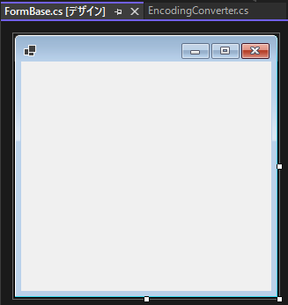
■EncordingConverterアプリのGUI一覧

●アプリメイン画面（初回起動時） |  |  | ←FormMainクラス
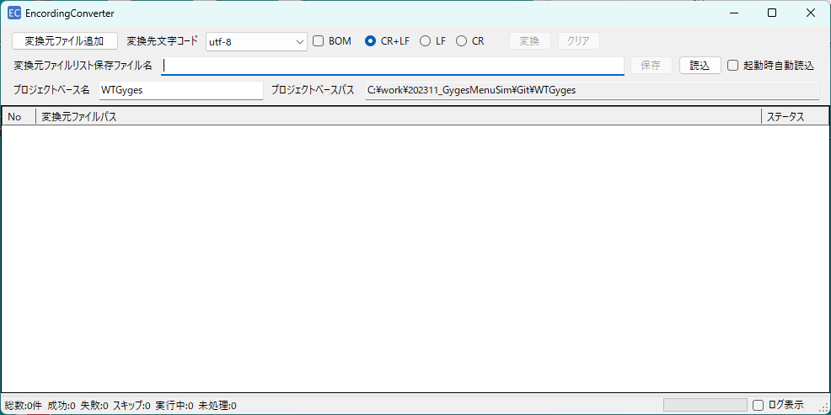

 | ・初回起動時の変換先文字コード選択肢の初期値は、utf-8。
 | ・初回起動時のBOMチェックボックスの初期値は、未チェック。
 | ・初回起動時のCR+LF、LF、CRチェックボックスの初期値は、CR+LFがチェック。
 | ・初回起動時(変換元ファイルリスト保存ファイル名に有効なファイルパス未指定時)の変換ボタンは、ディセーブル表示。 |  |  |  |  |  | <アプリ設定ファイルの設定内容：EncodingConverterConfig.xml>
<?xml version='1.0' encoding='utf-8'?>
<AppConfig xmlns="http://schemas.microsoft.com/VisualStudio/2004/01/settings" CurrentProfile="(Default)">
<ProjectName>WTGyges</ProjectName>
<IsOutputLogFile>true</IsOutputLogFile>
<LogFileMax>10</LogFileMax>
</AppConfig>
 | ・初回起動時(変換元ファイルリスト保存ファイル名に有効なファイルパス未指定時)のクリアボタンは、ディセーブル表示。
 | ・初回起動時の変換元ファイルリスト保存ファイル名のテキストボックスは、空文字表示。
 | ・初回起動時(変換元ファイルリスト保存ファイル名に有効なファイルパス未指定時)の保存ボタンは、ディセーブル表示。
 | ・初回起動時(変換元ファイルリスト保存ファイル名に有効なファイルパス未指定時)の読込ボタンは、イネーブル表示。
 | ・初回起動時の起動時自動読込チェックボックスの初期値は、未チェック。
 | 起動時自動読込チェックボックスがチェック状態でアプリ起動時には、前回アプリ終了時点の変換元ファイルリスト保存ファイル名に記載されていたファイルを |  |  |  |  |  | ・ProjectName | ： | プロジェクトベース名に表示するフォルダ名
 | 自動的に読み込んで、読み込んだファイルパスリストを画面下部の変換元ファイルパスグリッド(No/変換元ファイルパス/ステータスの3列をリスト表示)内に一覧表示する。 |  |  |  |  |  | ・IsOutputLogFile | ： | ログファイルを出力するかどうか ture:出力する、false:出力しない
 | 起動時自動読込が失敗した場合には、失敗した旨のエラーメッセージを表示後にアプリメイン画面を表示する。 |  |  |  |  |  | ・LogFileMax | ： | ログファイルを最大何個保持しておくか (※exe格納先フォルダ直下にLogフォルダを作成して、その中にログを最大何個保持しておくかをこの値で決めていて、例えば10を指定すると一番古い11個前のファイルを消去して10個目のファイルにログを記載する仕組みとしている。)
 | ・アプリ起動時には、exeファイルが格納されているフォルダと同一フォルダに格納されているEncodingConverterConfig.xmlファイルを読み込みを行う。
 | ・プロジェクトベース名のテキストボックスには、EncodingConverterConfig.xmlファイル内のProjectNameタグで指定された値を表示。 |  |  |  |  |  | アプリ設定ファイルの設定内容：EncodingConverterConfig.xmlファイル内のLogFileMaxタグで指定された最大ログファイル保存数を上限にファイルが保存される。
 | ・プロジェクトベースパス名のテキストボックスには、アプリのexeファイルが格納されているフォルダの親フォルダをルートフォルダまで辿り、
 | プロジェクトベース名のテキストボックスに表示されている名称のフォルダが検出された時点でのフォルダのフルパスを表示。
 | 該当するフォルダが見つからなかった場合には、見つからない旨のエラーメッセージを表示後に、プロジェクトベースパスには空文字を表示。
 | ・初回起動時の変換元ファイルパスグリッドの初期値は。空リストを表示。
 | ・アプリ起動直後は、アプリメイン画面左下のステータス表示部には、空文字を表示。
 | ・アプリメイン画面右下には、ステータスバーと、ログ表示チェックボックスを配置。
 | ・アプリ起動直後は、ステータスバーには空表示。
 | ・初回起動時のログ表示チェックボックスの初期値は、未チェック。
 | ・アプリ終了時点で、下記の設定値を保持しておき、次回アプリ起動時にその設定でアプリメイン画面が表示されるようにしている。
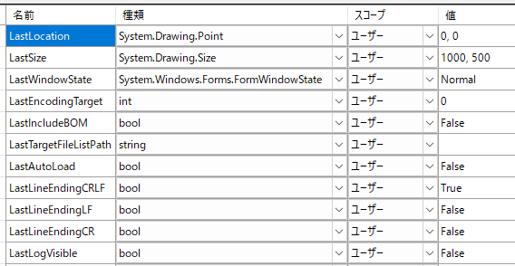
 |  | <次回アプリ起動時に自動復元する設定>

 |  |  |  |  | ←アプリメイン画面の位置とサイズと状態
 |  |  |  |  | ←同上
 |  |  |  |  | ←同上
 |  |  |  | ← | ←変換先文字コード
 |  |  |  |  | ←BOMチェック状態
 |  |  |  |  | ←変換元ファイルリスト保存ファイル名
 |  |  |  |  | ←起動時読込チェック状態
 |  |  |  |  | ←CR+LF、LF、CRチェック状態
 |  |  |  |  | ←同上
 |  |  |  |  | ←同上
 |  |  |  |  | ←ログ表示チェック状態

●アプリメイン画面（変換先文字コード選択中）
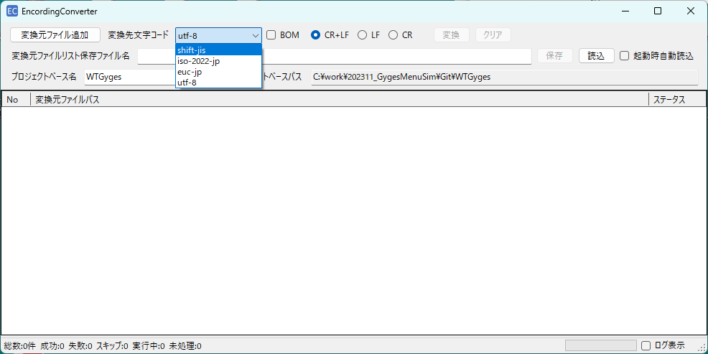

 | ・変換元ファイルパスグリッドにまだ一つも変換元ファイルパスが表示されていなくても、変換先文字コードは指定可能。
 | (この時の選択肢は、上の画面イメージの通り。)
 | ・変換元ファイルパスグリッドにまだ一つも変換元ファイルパスが表示されていなくても、BOMチェックボックスは指定可能。
 | ・変換元ファイルパスグリッドにまだ一つも変換元ファイルパスが表示されていなくても、CR+LF、LF、CRチェックボックスは指定可能。
 | ・変換元ファイルパスグリッドにまだ一つも変換元ファイルパスが表示されていなくても、変換先文字コードは指定可能。

●アプリメイン画面（変換元ファイルリスト保存ファイル選択）
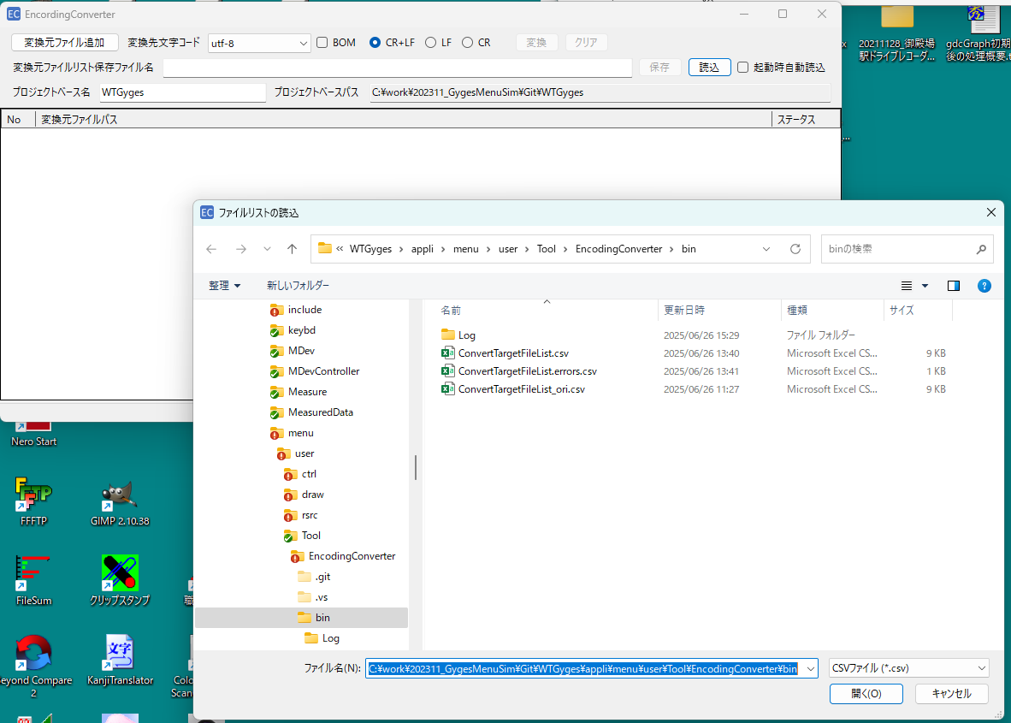

 |  |  |  |  |  |  | <変換元ファイルリスト保存ファイル読み込み成功後のアプリメイン画面表示>
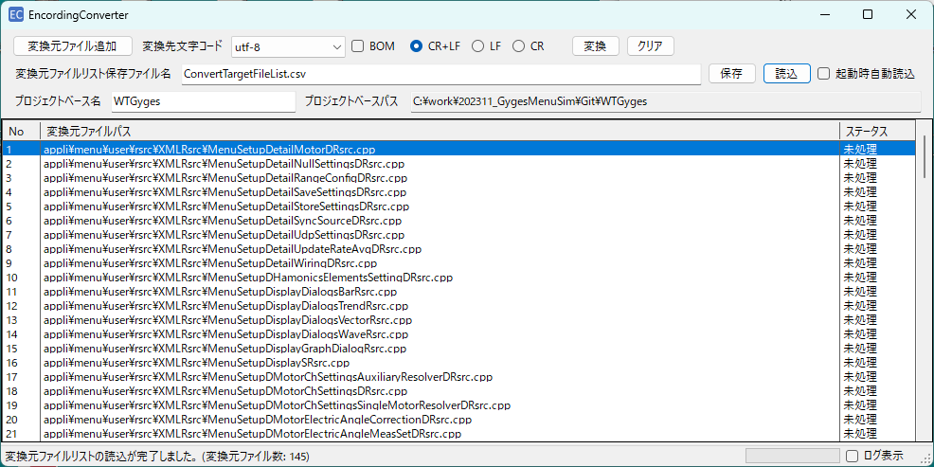

 |  |  |  |  |  |  | <変換元ファイルリスト保存ファイル読み込み失敗時のエラーメッセージ表示>
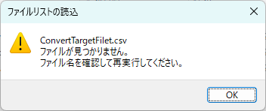

 | ・読込ボタン押下でアプリ起動パスのフォルダを開き、そのフォルダ内に格納されているcsvファイルを選択するウィンドウを開く
 | ・csvファイルを選択してアプリメイン画面に戻ると、そのファイル名を変換元ファイルリスト保存ファイル名として表示し、
 | 変換元ファイルパスグリッドには変換元ファイルリスト保存ファイルを読み込んだ結果が表示される。
 | 読み込みに失敗した場合には、その旨をエラーメッセージ表示して、変換元ファイルパスグリッドには空リストを表示する。

●アプリメイン画面（文字コード変換を実行中） |  |  |  |  |  | <文字コード変換が全て完了後のアプリメイン画面表示>
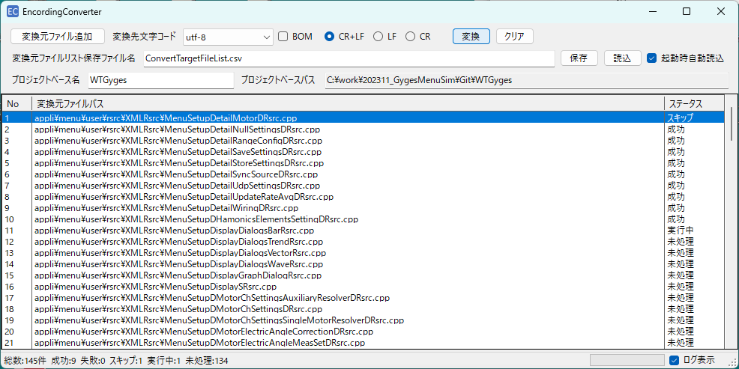
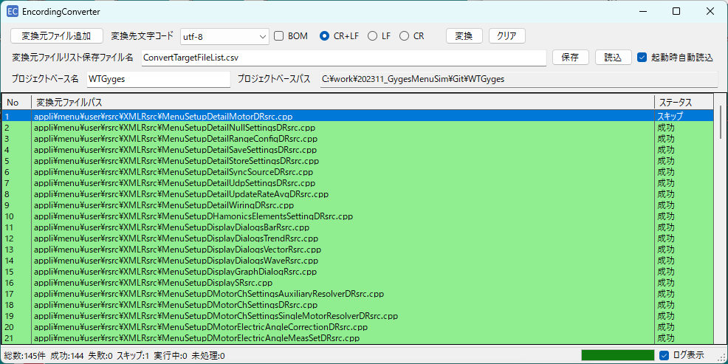

private static readonly Dictionary<FileConversionStatus, Color> StatusColorMap = new()
{
[FileConversionStatus.未処理] = Color.White,
[FileConversionStatus.成功] = Color.LightGreen,
[FileConversionStatus.失敗] = Color.LightCoral,
[FileConversionStatus.スキップ] = Color.LightYellow,
[FileConversionStatus.実行中] = Color.LightSkyBlue
};
 | ・変換ボタン押下で、変換先文字コード、BOMチェックボックス、CR+LFなどのラジオボタン、および、クリア、保存、読込ボタン、および、 |  |  |  |  | ・変換後の変換元ファイルパスグリッドの背景色は、下記としている。
 | 変換元ファイルリスト保存ファイル名テキストボックスはディセーブル表示になる。
 | これらのディセーブル表示は、変換完了で元に戻る。
 | ・変換中は変換元ファイルパスグリッドの変換対象のステータス列と、画面左下のステータス表示が更新される。

●ログ画面（文字コード変換を実行中） |  |  | ←FormLogクラス |  |  | <文字コード変換が全て完了後のログ画面表示>
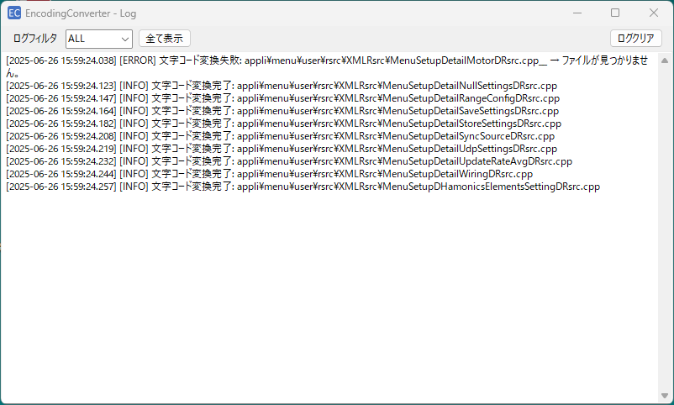
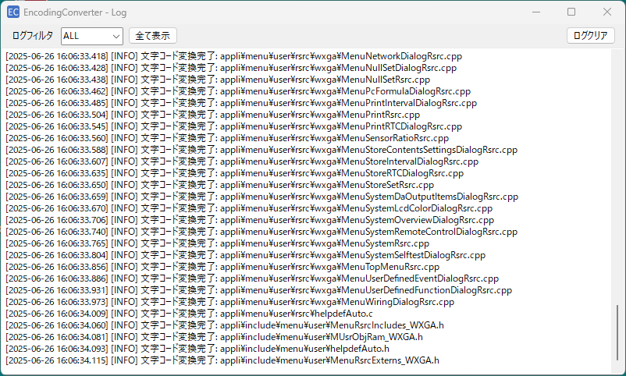

●ログ画面（ログフィルタ選択中）
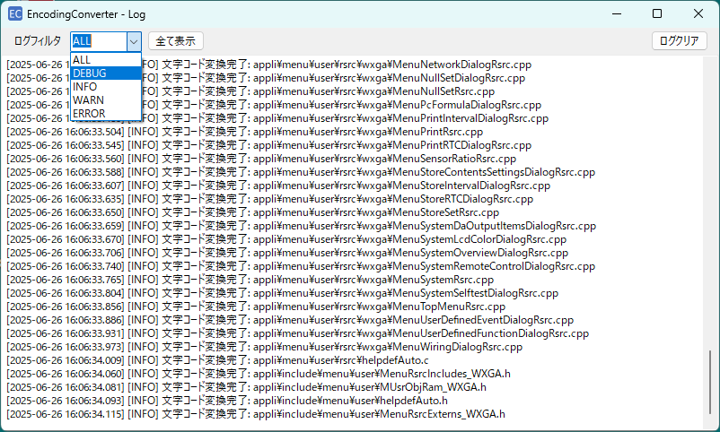

 | ・ログフィルタは、ログテキストボックスに表示されているログの中から｢[DEBUG]｣が文言として含まれている
 | 行のみをフィルタリングして表示する。
 | ・ログフィルタの初期値は、ALL。(アプリ再起動時に必ずALLに設定する。)
 | ・全て表示ボタン押下で、ログフィルタの選択肢をALLに戻す。
 | ・ログクリアボタン押下で、ログテキストボックスに表示されているログを空テキストにする。
 | ・ログテキストボックスは、アプリ面画面で変換ボタン押下時に必ずログクリアをしてから変換が開始される。

●FormBase画面 |  |  | ←アプリ実行時には表示されない画面だが、アイコン表示や次回アプリ起動時用の設定ストア/リストアなど、FormMainとFormLogクラスの共通部分となるコードを実装している。

コンソール
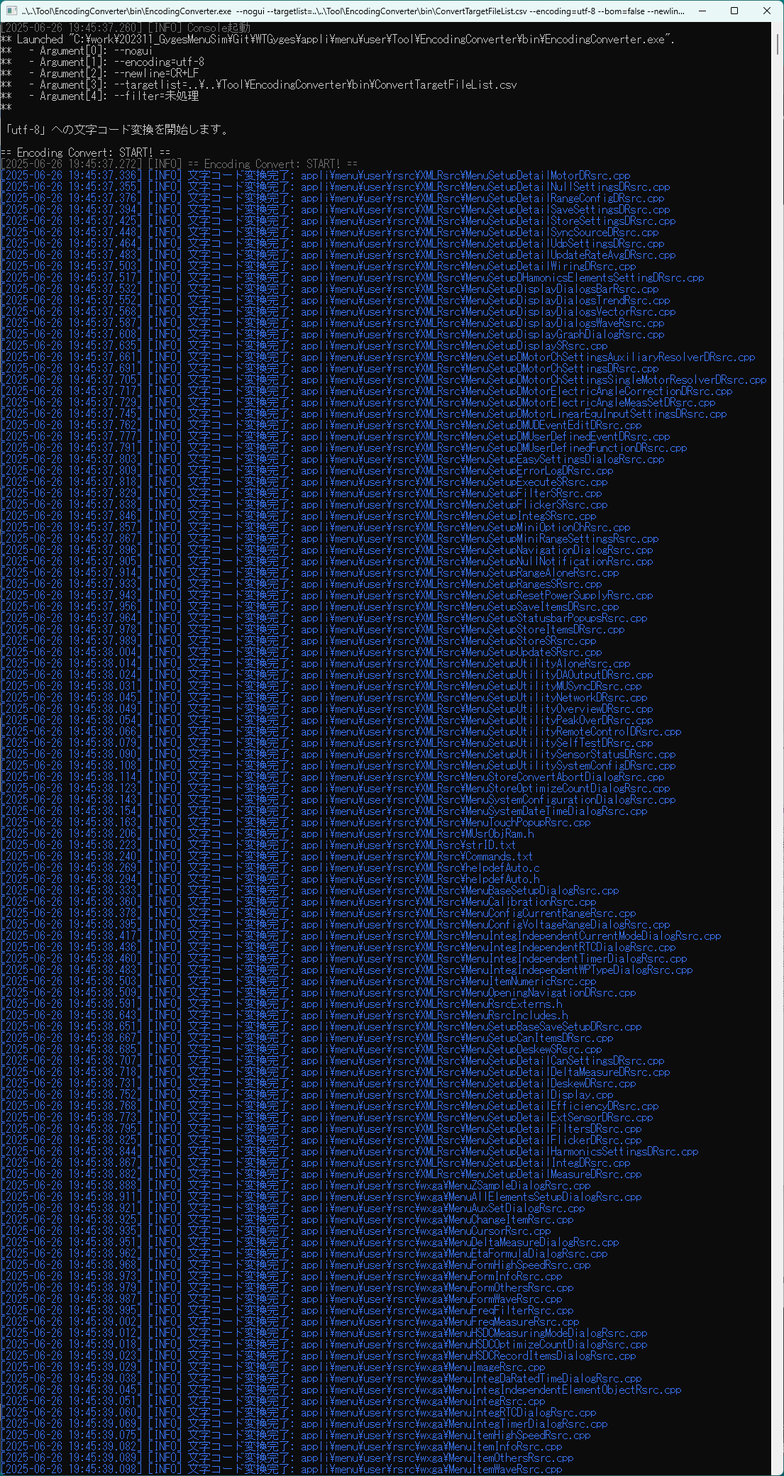
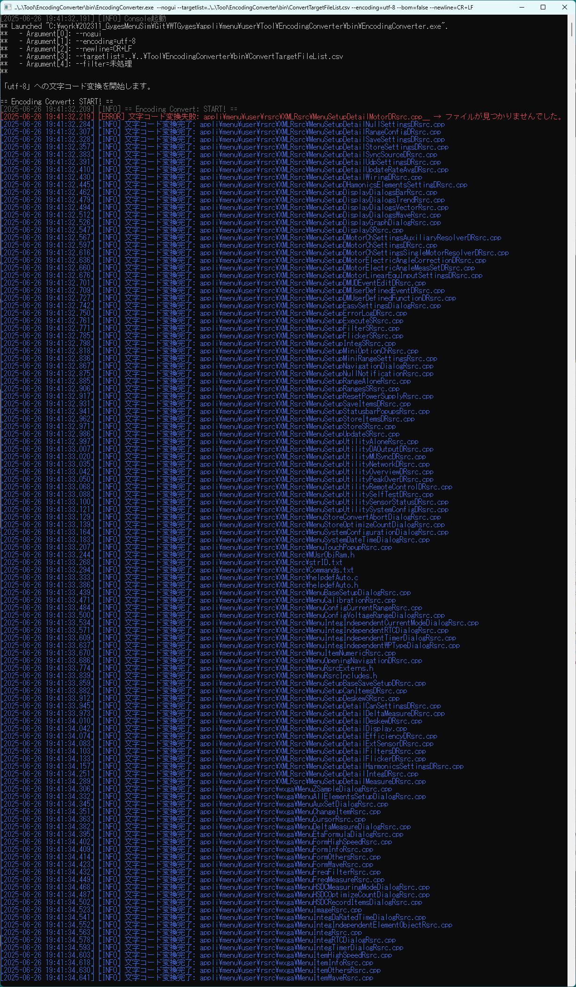
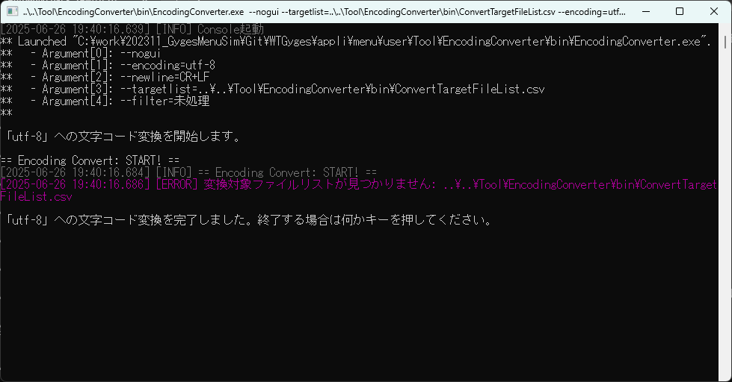
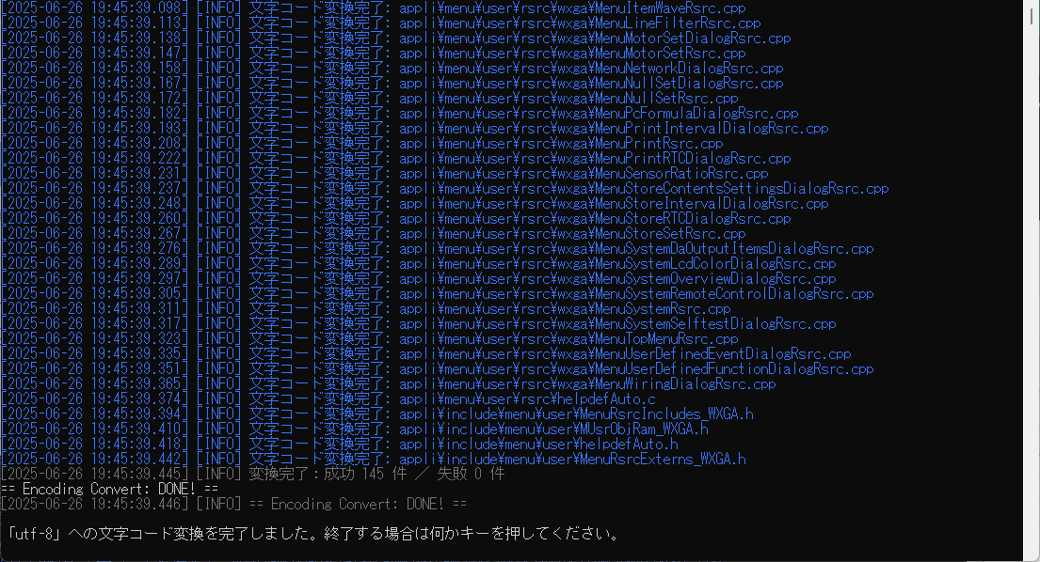
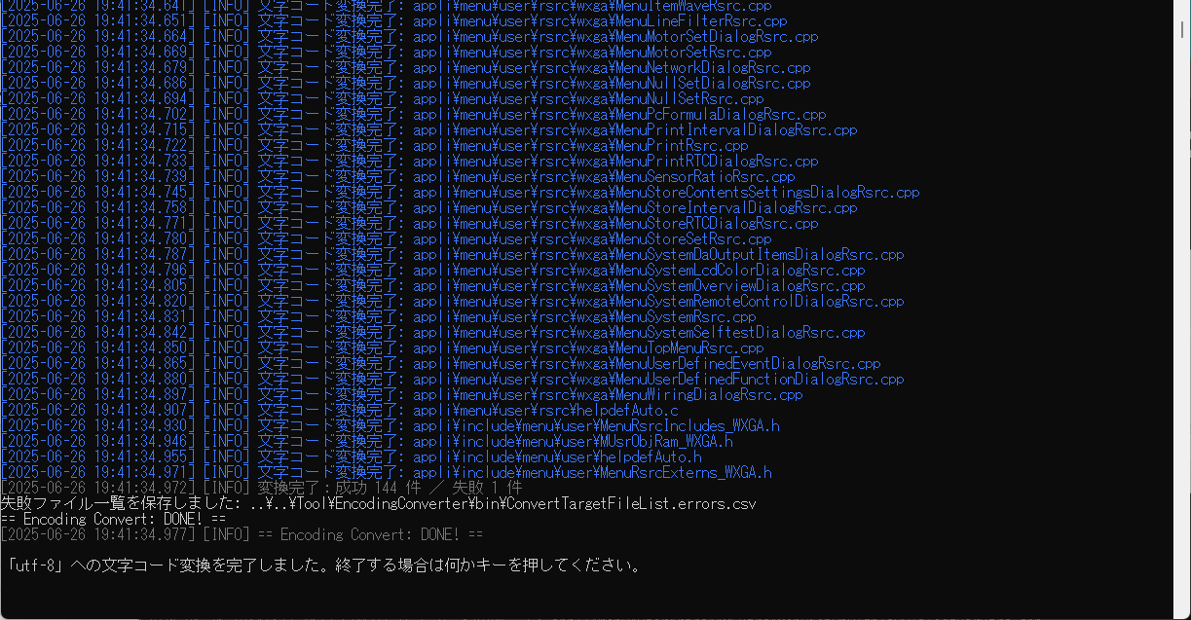
■EncordingConverterアプリのGUI一覧

setlocal
rem SKIP: CALL ConvertEncoding.bat shift-jis
rem SKIP: call :CheckConvertError
CALL DeleteH.bat
CALL Build.bat
pause
CALL ConvertEncoding.bat utf-8
call :CheckConvertError
CALL CopyH.bat
pause
:ExitBatch
endlocal
exit
:CheckConvertError
@echo off
rem 文字コード変換エラー終了時のバッチ終了確認メッセージ表示サブルーチンを開始
if %ERRORLEVEL% neq 0 (
choice /M "バッチを終了しますか？"
if errorlevel 2 (
rem ｢N｣を選択時はサブルーチン呼び出し元に戻ってバッチ継続
echo 継続します。
) else (
rem ｢Y｣を選択時はバッチ終了
echo バッチを終了します。
call :ExitBatch
)
)
@echo on
goto :eof
●コンソール実行時の起動バッチファイル
 | [AutoBuild.bat]
コード変換アプリ起動バッチを変換先文字コードShift-JISで起動するためのCALL個所と
エラー終了時のバッチ終了確認メッセージ表示サブルーチン呼び出し箇所。
→こちらはrem記載付きでリリースするので、Build.batバッチファイル起動前に
Shift-JISへの文字コード変換を行いたい場合は、remを外す必要があることを
ユーザに伝えたい。

コード変換アプリ起動バッチを変換先文字コードUTF-8で起動するためのCALL個所と
エラー終了時のバッチ終了確認メッセージ表示サブルーチン呼び出し箇所。

 | ・DeleteH.batはBuild.batによりメニュー生成ツールが所定フォルダに出力したファイルが、CopyH.batによりWTGygesプロジェクトの所定のフォルダにコピーされたファイルを削除するためのバッチファイル。
 | ・Build.batはメニュー生成ツールのexeファイルを起動して、所定フォルダに格納されているメニュー生成対象のXMLファイルを基にCPPファイルを生成して、既存のファイルを上書き保存するためのバッチファイル。
 | ・CopyH.batはBuild.batによりメニュー生成ツールが所定フォルダに出力したファイルを、WTGygesプロジェクトの所定のフォルダにコピーするためのバッチファイル。
 | ・ConvertEncoding.bat.batは変換先文字コードとして、UTF-8、Shift-JISなどをバッチ起動引数に指定して、コード変換アプリ起動バッチを起動するためバッチファイル。
 | ・ConvertEncoding.batがCALLされて戻ってきた際のエラーコード(ERRORLEVEL)がゼロか非ゼロかを判定して、エラー終了時にバッチ終了確認メッセージ表示を行いバッチを継続するかを判定するサブルーチン呼び出しも実装している。

 |  |  | ●2025/06/26：
 |  |  |  | 21:44：操作マニュアル.mdの整形開始
 | [ConvertEncoding.bat]
@echo off
rem バッチ起動引数からエンコーディングを取得
set ENCODING=%1
rem 各種パス情報を取得
set CONVERTER_PATH=..\..\Tool\EncodingConverter\bin
set CONVERTER_EXE=%CONVERTER_PATH%\EncodingConverter.exe
set CONVERTER_CONFIG=%CONVERTER_PATH%\EncodingConverterConfig.xml
set TARGET_FILE_PATH=%CONVERTER_PATH%\ConvertTargetFileList.csv
set SKEPPED_FILE_PATH=%CONVERTER_PATH%\ConvertTargetFileList.errors.csv
rem EncodingConverter用の各種パラメータを設定
set OPT_NOGUI=--nogui
set OPT_TARGET_LIST=--targetlist=%TARGET_FILE_PATH%
set OPT_ENCODING=--encoding=%ENCODING%
set OPT_ENCODING_SJIS=--encoding=shift_jis
set OPT_ENCODING_UTF8=--encoding=utf-8
set OPT_BOM=--bom=false
set OPT_NEW_LINE=--newline=CR+LF
set OPT_QUIET=--quiet
rem EncodingConverter用の文字コード変換設定を各種パラメータを組み合わせて設定
set CONVERTER_PARAM=%OPT_NOGUI% %OPT_TARGET_LIST% %OPT_ENCODING% %OPT_BOM% %OPT_NEW_LINE% %OPT_QUIET%
set CONVERTER_PARAM_SJIS=%OPT_NOGUI% %OPT_TARGET_LIST% %OPT_ENCODING_SJIS% %OPT_BOM% %OPT_NEW_LINE% %OPT_QUIET%
set CONVERTER_PARAM_UTF8=%OPT_NOGUI% %OPT_TARGET_LIST% %OPT_ENCODING_UTF8% %OPT_BOM% %OPT_NEW_LINE% %OPT_QUIET%
set CONVERTER_PARAM_NOT_QUIET=%OPT_NOGUI% %OPT_TARGET_LIST% %OPT_ENCODING% %OPT_BOM% %OPT_NEW_LINE%
rem echo 文字コード変換設定を確認
rem echo CONVERTER_EXE = "%CONVERTER_EXE%"
rem echo CONVERTER_PARAM_SJIS = "%CONVERTER_PARAM_SJIS%"
rem echo CONVERTER_PARAM_UTF8 = "%CONVERTER_PARAM_UTF8%"
rem echo CONVERTER_PARAM_NOT_QUIET = "%CONVERTER_PARAM_NOT_QUIET%"
rem echo 文字コード変換を開始
rem 文字コード変換アプリの実行コマンド群
rem echo %ENCODING%への文字コード変換 (※バッチファイル起動引数でENCODINGを指定)
set CONVERT=%CONVERTER_EXE% %CONVERTER_PARAM%
rem echo Shift-JISへの文字コード変換
set CONVERT_SJIS=%CONVERTER_EXE% %CONVERTER_PARAM_SJIS%
rem echo UTF-8への文字コード変換
set CONVERT_UTF8=%CONVERTER_EXE% %CONVERTER_PARAM_UTF8%
rem echo %ENCODING%への文字コード変換 (※バッチファイル起動引数でENCODINGを指定)(※ログ表示用コンソール画面を起動)
set CONVERT_NOT_QUIET=%CONVERTER_EXE% %CONVERTER_PARAM_NOT_QUIET%
@echo on
%CONVERT%
@echo off
rem 文字コード変換結果として異常終了を模擬したデバッグ確認用に、ERRORLEVELを強制的に｢1｣に設定することを試行
rem set ERRORLEVEL=1
rem 文字コード変換結果メッセージ表示
if %ERRORLEVEL%==0 (
echo %ENCODING%への文字コード変換が正常終了しました。
) else if %ERRORLEVEL%==1 (
echo %ENCODING%への文字コード変換は成功しましたが、スキップされたファイルがあります。
echo 文字コード変換スキップされたファイルは %SKEPPED_FILE_PATH% を確認してください。
) else if %ERRORLEVEL%==2 (
echo %ENCODING%への文字コード変換用の設定ファイル読み込みに失敗しました。
echo 文字コード変換設定ファイル %CONVERTER_CONFIG% の指定誤りがないかを確認してください。
) else if %ERRORLEVEL%==3 (
echo %ENCODING%への文字コード変換用のコマンドライン引数解析に失敗しました。
) else if %ERRORLEVEL%==4 (
echo %ENCODING%への文字コード変換用の変換対象ファイルリストが見つかりませんでした。
echo 文字コード変換対象ファイルリスト保存ファイル %TARGET_FILE_PATH% の指定誤りがないかを確認してください。
) else if %ERRORLEVEL%==5 (
echo %ENCODING%への文字コード変換に失敗しました。
) else (
echo %ENCODING%への文字コード変換が異常終了しました。
echo 文字コード変換対象ファイルリスト保存ファイル %TARGET_FILE_PATH% の指定誤りがないかを確認してください。
)
@echo on

 |  |  | [変換終了時にコンソール表示される正確な文言の例]
●正常終了時：
utf-8への文字コード変換が正常終了しました。
●エラー終了時その①：
utf-8への文字コード変換は成功しましたが、スキップされたファイルがあります。
文字コード変換スキップされたファイルは ..\..\Tool\EncodingConverter\bin\ConvertTargetFileList.errors.csv を確認してください。
●エラー終了時その②：
utf-8への文字コード変換用の設定ファイル読み込みに失敗しました。
文字コード変換設定ファイル ..\..\Tool\EncodingConverter\bin\EncodingConverterConfig.xml の指定誤りがないかを確認してください。
●エラー終了時その③：
utf-8への文字コード変換用のコマンドライン引数解析に失敗しました。
●エラー終了時その④：
utf-8への文字コード変換用の変換対象ファイルリストが見つかりませんでした。
文字コード変換対象ファイルリスト保存ファイル ..\..\Tool\EncodingConverter\bin\ConvertTargetFileList.csv の指定誤りがないかを確認してください。
●エラー終了時その⑤：
utf-8への文字コード変換に失敗しました。
●エラー終了時その⑥：
utf-8への文字コード変換が異常終了しました。
文字コード変換対象ファイルリスト保存ファイル ..\..\Tool\EncodingConverter\bin\ConvertTargetFileList.csv の指定誤りがないかを確認してください。

 | ・環境変数CONVERT、CONVERT_SJIS、CONVERT_UTF8、CONVERT_NOT_QUIETを用意しているため、必要に応じて%CONVERT%の記載を置き換えて利用可能なことを、操作マニュアルに記載したい。
 |  | ・環境変数CONVERTで文字コード変換を行う場合には、AutoBuild.batからバッチ引数で渡された変換先文字コードで変換が実行される。また、--quietオプションが付与されるため変換状況を出力するコンソールウィンドウの表示は行わずに実行される。
 |  | ・環境変数CONVERT_SJISで文字コード変換を行う場合には、AutoBuild.batからバッチ引数で渡された変換先文字コードは無視してShift-JISへの文字コード変換が実行される。また、変換状況を出力するコンソールウィンドウの表示は行わずに実行される。
 |  | ・環境変数CONVERT_UTF8で文字コード変換を行う場合には、AutoBuild.batからバッチ引数で渡された変換先文字コードは無視してUTF-8への文字コード変換が実行される。また、変換状況を出力するコンソールウィンドウの表示は行わずに実行される。
 |  | ・環境変数CONVERT_NOT_QUIETで文字コード変換を行う場合には、AutoBuild.batからバッチ引数で渡された変換先文字コードで変換が実行される。なお、--quietのオプションは付与されないため変換状況を出力するコンソールウィンドウの表示が行われて実行される。
 | ・環境変数は現状CONVERT、CONVERT_SJIS、CONVERT_UTF8、CONVERT_NOT_QUIETの4つのみを用意しているため、必要に応じてオプションを組み合わせて5個目、6個目も追加作成可能なことを、操作マニュアルに記載したい。
 | ・文字コード変換結果メッセージ表示のコメント以降に記載しているエラーメッセージ表示内容と、それぞれのエラーメッセージが表示された際のユーザに確認してもらいたい内容を、操作マニュアルに記載したい。
 | →肝心なのは、下記はユーザが実行環境に合わせて正しい値を設定する必要があるため、その旨を操作マニュアルに記載したいということ。
 |  | set CONVERTER_PATH=..\..\Tool\EncodingConverter\bin
 |  | set CONVERTER_EXE=%CONVERTER_PATH%\EncodingConverter.exe
 |  | set CONVERTER_CONFIG=%CONVERTER_PATH%\EncodingConverterConfig.xml
 |  | set TARGET_FILE_PATH=%CONVERTER_PATH%\ConvertTargetFileList.csv
 |  | set SKEPPED_FILE_PATH=%CONVERTER_PATH%\ConvertTargetFileList.errors.csv
 | →また、下記を組み合わせて、CONVERT_XXXをユーザが自由に増やせて調整が可能となるため、その旨を操作マニュアルに記載したいということ。
 |  | set OPT_NOGUI=--nogui
 |  | set OPT_TARGET_LIST=--targetlist=%TARGET_FILE_PATH%
 |  | set OPT_ENCODING=--encoding=%ENCODING%
 |  | set OPT_ENCODING_SJIS=--encoding=shift_jis
 |  | set OPT_ENCODING_UTF8=--encoding=utf-8
 |  | set OPT_BOM=--bom=false
 |  | set OPT_NEW_LINE=--newline=CR+LF
 |  | set OPT_QUIET=--quiet

●コンソール実行時の操作イメージ

 | ・AutoBuild.batを起動して、Build.batのCALLが戻ってきたときのコンソール表示。(Shift-JISへの文字コード変換はスキップされて、DeleteH.bat実行後にBuild.batが実行されている。)
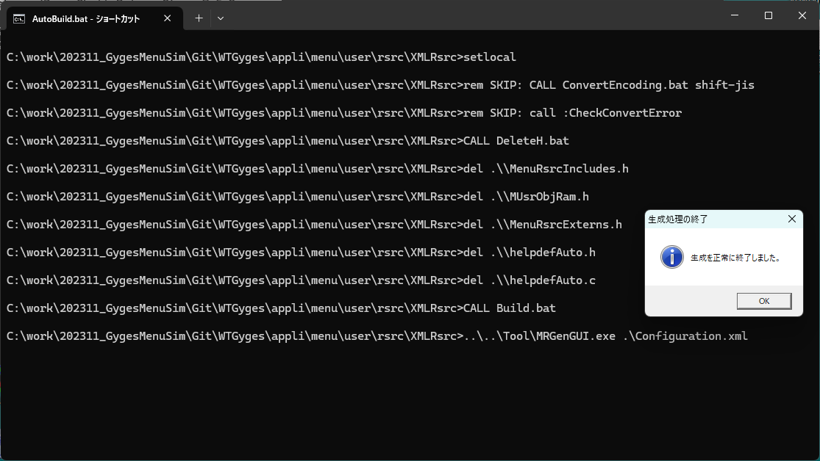

 | ・生成処理の終了メッセージのOKボタンを押下直後のコンソール表示。
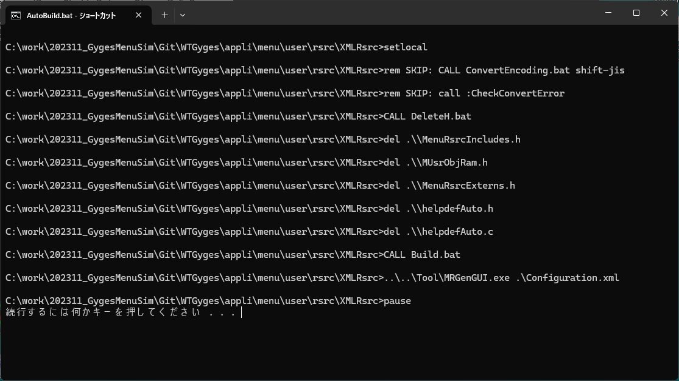

 | ・最初の｢続行するには何かキーを押してください ．．．｣表示後にキー押下したときのコンソール表示。この直後にUTF-8への文字コード変換が実行開始される。
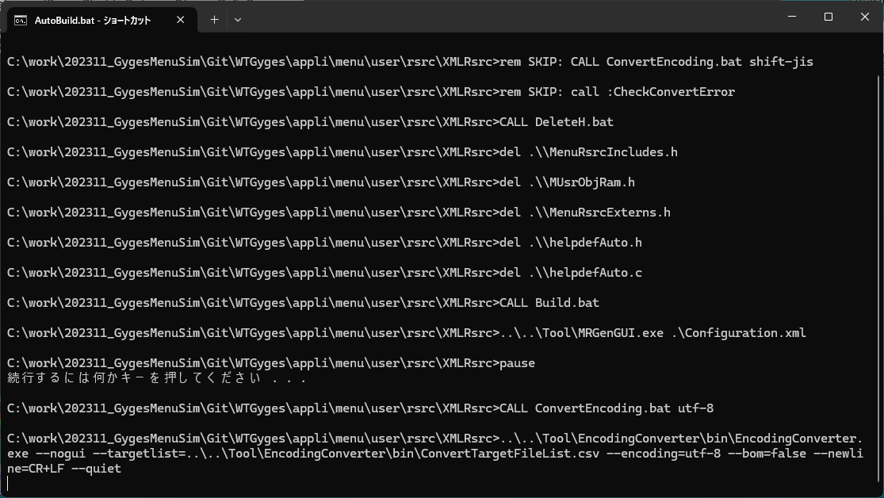

 | ・UTF-8への文字コード変換の実行終了時のコーンソール表示。（文字コード変換が正常終了した際は、その後CopyH.batが実行されてこの状況となる。） |  |  |  | ・UTF-8への文字コード変換の実行終了時のコーンソール表示。（文字コード変換が一部の変換対象ファイルをスキップして終了したとき。） | ・UTF-8への文字コード変換の実行終了時のコーンソール表示。（変換対象ファイルリストが見つからずに文字コード変換がエラー終了したとき。）
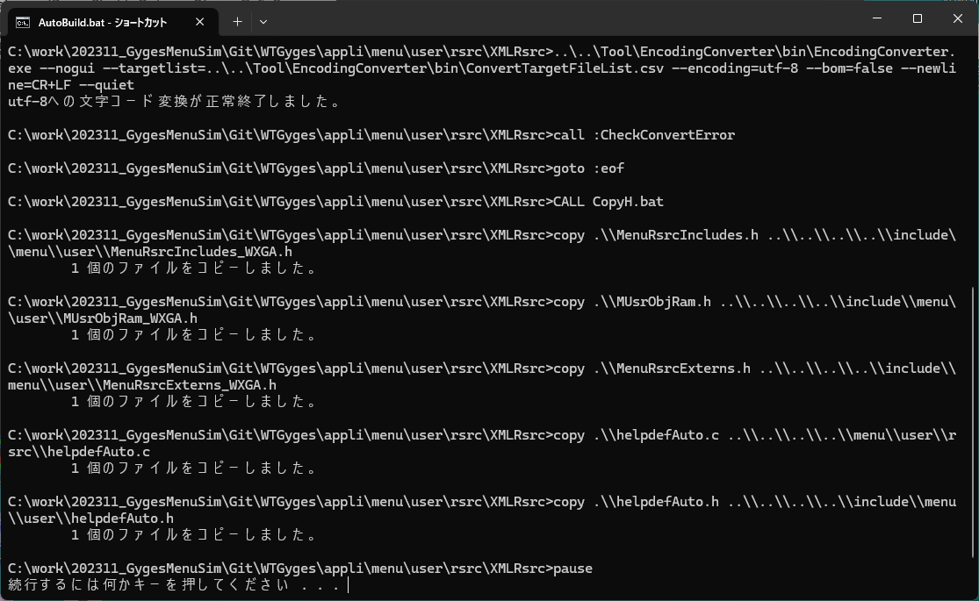
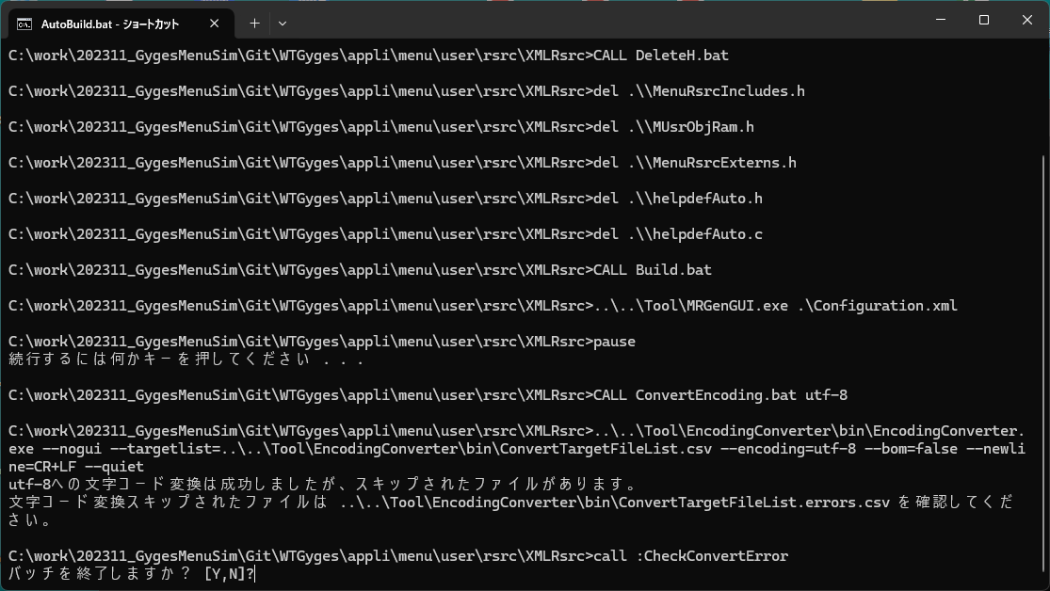
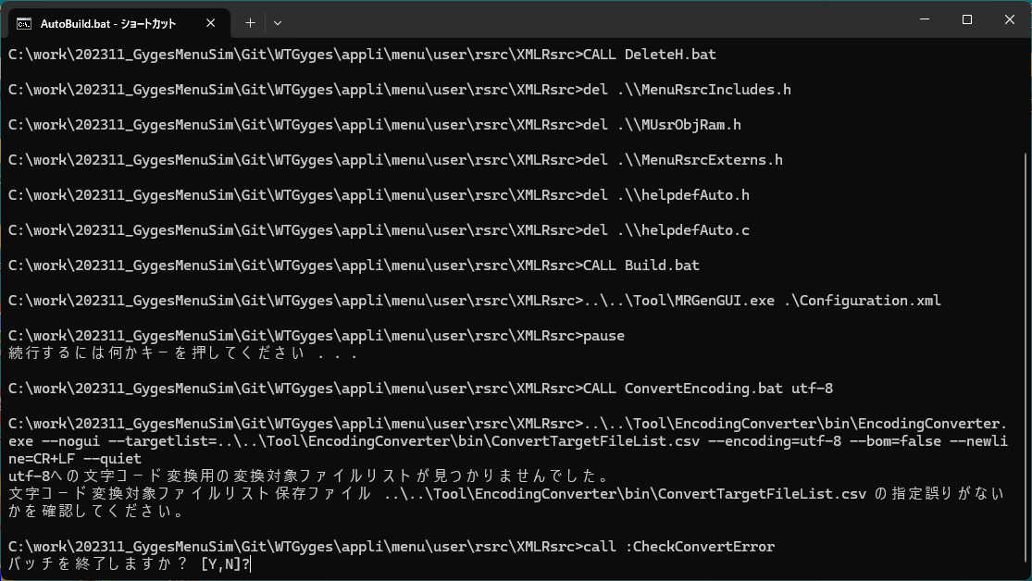

 |  |  |  |  | →ここで、｢バッチを終了しますか？ [Y,N]?｣表示にYを押下するとAutoBuild.batを起動して表示されたコンソールウィンドウが閉じられる。 | →ここで、｢バッチを終了しますか？ [Y,N]?｣表示にYを押下するとAutoBuild.batを起動して表示されたコンソールウィンドウが閉じられる。
 |  |  |  |  | またNを押下するとCopyH.batが実行された後、2回目の｢続行するには何かキーを押してください ．．．｣が表示される。 | またNを押下するとCopyH.batが実行された後、2回目の｢続行するには何かキーを押してください ．．．｣が表示される。

 | ・2回目の｢続行するには何かキーを押してください ．．．｣表示後にキー押下した際に、AutoBuild.batを起動して表示されたコンソールウィンドウが閉じられる。 |  |  |  | ・｢バッチを終了しますか？ [Y,N]?｣表示にNを押下した際のコンソール表示。ここでキー押下した際に、AutoBuild.batを起動して表示されたコンソールウィンドウが閉じられる。
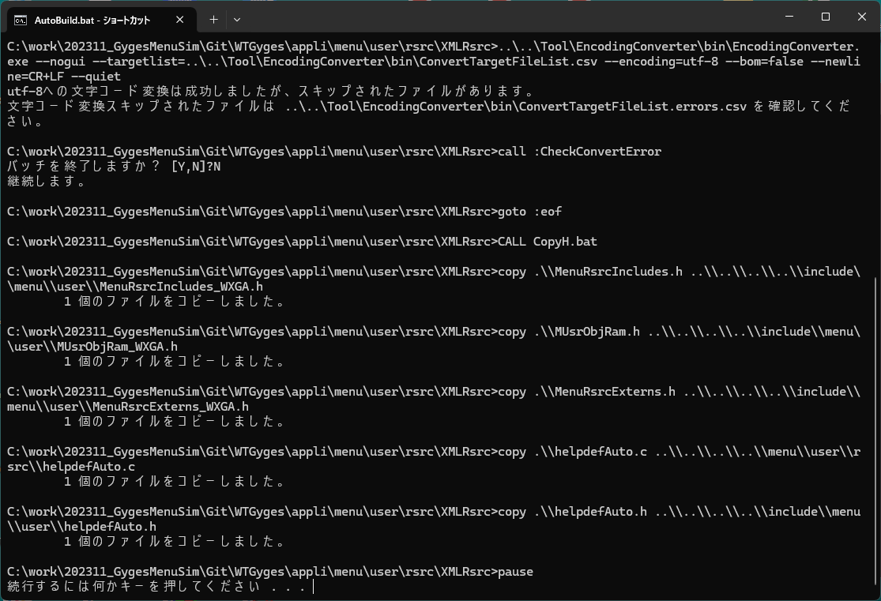

 | ・ConvertEncoding.batで環境変数CONVERT_NOT_QUIETで文字コード変換を行う際に表示される変換状況出力用コンソール表示。 |  |  |  | ・ConvertEncoding.batで環境変数CONVERT_NOT_QUIETで文字コード変換を行う際に表示される変換状況出力用コンソール表示。 |  | ・ConvertEncoding.batで環境変数CONVERT_NOT_QUIETで文字コード変換を行う際に表示される変換状況出力用コンソール表示。
 | (--quietのオプションは付与されないため変換状況を出力するコンソールウィンドウの表示が行われて実行される。) |  |  |  | (--quietのオプションは付与されないため変換状況を出力するコンソールウィンドウの表示が行われて実行される。) |  | (--quietのオプションは付与されないため変換状況を出力するコンソールウィンドウの表示が行われて実行される。)
 | (文字コード変換が正常終了した際はこの表示となる。) |  |  |  | (文字コード変換が一部の変換対象ファイルをスキップして終了したとき。) |  | (変換対象ファイルリストが見つからずに文字コード変換がエラー終了したとき。)

処理シーケンス図
AutoBuild.bat開始

WTGygesプロジェクト側の旧ファイル削除
DeleteH.bat

メニュー用 .xml から
.cpp ファイルへ変換
Build.bat

.cppファイルの文字コード変換
ConvertEncoding.bat 引数

引数には変換先文字コードを指定 (utf-8、shift-jis など)

エラー
変換結果
を判定

正常
バッチ
継続確認
Y入力

N入力
WTGygesプロジェクト側へのファイルコピー
CopyH.bat

終了

実装コード
// ───── プリプロセッサ定義 ─────
//#define DEBUGGER_ATTACH // デバッグ時にデバッガをアタッチするかどうか
// ↓ 以降はロジック本体に集中
namespace EncodingConverter
{
/// <summary>
/// アプリケーションのメインエントリーポイントを定義するクラス。
/// コマンドライン引数に応じて GUI または CLI を起動する。
/// </summary>
internal static class Program
{
enum ExitCode
{
Success = 0, // 正常終了
SuccessWithSkipedFiles = 1, // 変換に成功したがスキップされたファイルがある
FailureAppConfigLoad = 2, // 設定ファイルの読み込みに失敗
FailureStartupArgsParse = 3, // コマンドライン引数の解析に失敗
FailureTargetFileNotFound = 4, // 変換対象ファイルリストが見つからない
FailureConversion = 5, // 文字コード変換に失敗
Failure = 6, // その他の異常終了
}
/// <summary>
/// アプリケーションのエントリーポイント。
/// コマンドライン引数の有無によりCLIまたはGUIモードで起動する。
/// </summary>
/// <param name="args">コマンドライン引数配列</param>
[STAThread]
static int Main(string[] args)
{
#if DEBUGGER_ATTACH
Debugger.Launch(); // デバッグ用：アプリケーション起動時にデバッガをアタッチする
#endif
// エラー状態をクリア
ErrorManager.ClearError();
// マルチバイト文字系のエンコーディング（Shift_JISなど）を有効化
Encoding.RegisterProvider(CodePagesEncodingProvider.Instance);
// 設定ファイルを読み込み
var resultLoadAppConfig = LoadAppConfig(Path.Combine(GetAppBasePath(), Constant.ConfigFileName));
if (ErrorCode.AppConfigLoadingFailed == ErrorManager.GetLastError())
// 設定ファイルの読み込みに失敗
return (int)ExitCode.FailureAppConfigLoad;
// コマンドライン引数を解析
LoadStartupArgs(args);
var startupArgs = StartupArgsAnalyzer.Instance.StartupArgs;
// コマンドライン引数がある場合は CLI モードで処理を実行
if (args.Length > 0)
{
// CLI モードで文字コード変換を実行（--nogui 指定があるか後で判定）
var (isNoGui, result) = RunConversionFromCommandLine(args).GetAwaiter().GetResult();
if (isNoGui)
{
// CLI処理が行われた場合はGUI起動せずに終了
if (result)
{
// 変換処理が成功した場合は完了メッセージを表示
//Console.WriteLine("文字コード変換が完了しました。");
//return (int)ExitCode.Success; // 正常終了
if (ErrorManager.HasConversionSkipedFiles())
// 変換に成功したがスキップされたファイルがある
return (int)ExitCode.SuccessWithSkipedFiles;
else
// 正常終了
return (int)ExitCode.Success;
}
else
{
// 変換処理が失敗した場合はエラーメッセージを表示
//Console.WriteLine("文字コード変換に失敗しました。詳細はログを確認してください。");
//return (int)ExitCode.Failure; // 異常終了
// 変換後の処理（必要に応じて追加）
if (ErrorManager.HasError())
{
switch (ErrorManager.GetLastError())
{
case ErrorCode.ConvertTargetFileListFileFotFound: // 変換対象ファイルリストが見つからない
return (int)ExitCode.FailureTargetFileNotFound;
case ErrorCode.EncodingConversionFailed: // 文字コード変換に失敗
return (int)ExitCode.FailureConversion;
default: // その他の異常終了
return (int)ExitCode.Failure;
}
}
}
}
}
// GUI モードで起動
ApplicationConfiguration.Initialize();
Application.Run(new FormMain());
return (int)ExitCode.Success; // 正常終了
}
static string GetAppBasePath()
{
string appBasePath = string.Empty;
#if DEBUGGER_ATTACH
// デバッグ用：アプリケーション起動時にデバッガがアタッチされた場合
appBasePath = Path.GetFullPath(Application.StartupPath);
#else // DEBUGGER_ATTACH
// アプリケーションの起動パスを取得
// デバッグ実行時はプロジェクトルート直下のbinフォルダを指すように調整
// 通常実行時は実際のexe配置ディレクトリをそのまま表示
if (Debugger.IsAttached)
{
// Visual Studio等のIDEからデバッグ実行中
appBasePath = Path.GetFullPath(Path.Combine(Application.StartupPath, Constant.DebugRunAppPathOffset));
}
else
{
// exeを直接ダブルクリック等で起動
appBasePath = Path.GetFullPath(Application.StartupPath);
}
#endif // DEBUGGER_ATTACH
return appBasePath;
}
/// <summary>
/// コマンドライン引数を解析し、StartupArgAnalyzerのシングルトンインスタンスを初期化する。
/// </summary>
/// <param name="args">コマンドライン引数配列</param>
static void LoadStartupArgs(string[] args)
{
StartupArgsAnalyzer.Load(args);
}
/// <summary>
/// 設定ファイルを読み込み、AppConfigのシングルトンインスタンスを初期化する。
/// 読み込みに失敗した場合はエラーメッセージを出力し、異常終了コードを返す。
/// </summary>
/// <param name="configPath">設定ファイルのパス</param>
/// <returns>ExitCode.Success: 正常終了／ExitCode.Failure: 異常終了</returns>
static ExitCode LoadAppConfig(string configPath)
{
try
{
AppConfig.Load(configPath);
var config = AppConfig.Instance;
var projectName = config.ProjectName;
var isExecute = config.IsOutputLogFile;
var storedFileMax = config.LogFileMax;
return ExitCode.Success;
}
catch (Exception ex)
{
ErrorManager.SetError(ErrorCode.AppConfigLoadingFailed);
Console.Error.WriteLine($"設定ファイルの読み込みに失敗しました: {ex.Message}");
return ExitCode.Failure;
}
}
/// <summary>
/// コマンドライン引数に基づいて CLI 変換処理を実行。
/// "--nogui" 指定がなければ false を返して GUI にフォールバックする。
/// </summary>
/// <param name="args">コマンドライン引数配列</param>
/// <returns>true: CLI処理を実施した／false: GUIに切り替え</returns>
static async Task<(bool isNoGui, bool result)> RunConversionFromCommandLine(string[] args)
{
// 起動引数を取得
var startupArgs = StartupArgsAnalyzer.Instance.StartupArgs;
// 引数の解析とオプション設定
var runner = new ConsoleMain();
bool isNoGui = startupArgs.IsNoGui;
bool result = false;
// オプション --nogui が指定されていない場合は、GUI に切り替え
if (isNoGui)
{
try
{
// Console で文字コード変換を実行
runner.Run();
}
catch
{
// 例外は握りつぶす（必要に応じてログ出力等を追加）
}
finally
{
// 変換後の処理（必要に応じて追加）
if (!ErrorManager.HasError())
{
result = true;
}
}
}
return (isNoGui, result);
}
}
}
namespace EncodingConverter
{
using Infrastructure;
using System.Diagnostics;
/// <summary>
/// コマンドラインベースでのファイル変換処理を司る実行クラス。
/// コマンドライン引数に応じて各種変換オプションを設定し、
/// ファイルリストのロード・変換・エラーログ出力・コンソール制御を行う。
/// </summary>
public class ConsoleMain
{
/// <summary>
/// Win32 API を使用してコンソールの割り当てを行う。
/// </summary>
[DllImport("kernel32.dll")]
private static extern bool AllocConsole();
/// <summary>
/// Win32 API を使用してコンソールの解放を行う。
/// </summary>
[DllImport("kernel32.dll")]
private static extern bool FreeConsole();
/// <summary>
/// ファイル一覧管理用の TargetFileManager インスタンス。
/// </summary>
private readonly TargetFileManager targetFileManager;
/// <summary>
/// 文字コード変換処理のメインロジックを提供する EncodingConverter インスタンス。
/// </summary>
private readonly EncodingConverter converter;
///// <summary>
///// コマンドライン引数から解析した変換オプション。
///// </summary>
//public readonly ConversionOptions options;
/// <summary>
/// コンソール出力用のロガー。
/// LogLevel に応じて情報／エラーの出力制御が可能。
/// </summary>
private readonly ConsoleLogger logger;
private readonly string appBasePath;
private readonly string prjBaseName = "WTGyges";
private string prjBasePath = "";
/// <summary>
/// コンソール変換処理の初期化。
/// コマンドライン引数を解析し、各種オプション・ロガー・ファイル管理を初期化する。
/// </summary>
/// <param name="args">コマンドライン引数配列</param>
public ConsoleMain()
{
// アプリケーションの起動パスを取得
// デバッグ実行時はプロジェクトルート直下のbinフォルダを指すように調整
// 通常実行時は実際のexe配置ディレクトリをそのまま表示
//if (Debugger.IsAttached)
//{
// // Visual Studio等のIDEからデバッグ実行中
// appBasePath = Path.GetFullPath(Path.Combine(Application.StartupPath, @"..\..\..\..\bin"));
//}
//else
//{
// // exeを直接ダブルクリック等で起動
// appBasePath = Path.GetFullPath(Application.StartupPath);
//}
// アプリケーションの起動パスを取得
appBasePath = AppConfig.Instance.AppBasePath;
// プロジェクト名を取得
prjBaseName = AppConfig.Instance.ProjectName;
prjBasePath = string.Empty; // 初期状態では空にしておく
var seekPrjBasePath = appBasePath;
while ((seekPrjBasePath != null) && (prjBasePath != seekPrjBasePath))
{
seekPrjBasePath = Path.GetDirectoryName(seekPrjBasePath);
if (seekPrjBasePath == null || seekPrjBasePath == string.Empty)
break; // ルートディレクトリに到達したら終了
else if (prjBaseName == Path.GetFileName(seekPrjBasePath))
{
prjBasePath = seekPrjBasePath;
break;
}
}
if (prjBasePath == string.Empty)
{
// プロジェクトベース名が見つからなかった場合はエラー終了するしかないかな。
return;
}
//// 起動引数を解析して設定
//options = ParseStartupArgs(args);
//startupArgs = args;
// 起動引数を取得
var startupArgs = StartupArgsAnalyzer.Instance.StartupArgs;
// DataTable の初期化
var table = new DataTable();
table.Columns.Add("No", typeof(int));
table.Columns.Add("FilePath", typeof(string));
table.Columns.Add("Status", typeof(string));
logger = new ConsoleLogger(appBasePath, AppConfig.Instance.IsOutputLogFile) { Level = startupArgs.LogLevel };
targetFileManager = new TargetFileManager(logger, table);
converter = new EncodingConverter(logger, prjBasePath);
}
///// <summary>
///// コマンドライン引数を解析し、変換オプション構造体を生成する。
///// </summary>
///// <param name="args">コマンドライン引数配列</param>
///// <returns>解析結果の ConversionOptions 構造体</returns>
//private ConversionOptions ParseStartupArgs(string[] args)
//{
// // 引数を辞書形式に変換
// var dict = new Dictionary<string, string?>(StringComparer.OrdinalIgnoreCase);
// foreach (var arg in args)
// {
// if (!arg.StartsWith("--")) continue;
// var parts = arg.Substring(2).Split(new[] { '=' }, 2);
// var key = parts[0].Trim().ToLower();
// var value = parts.Length == 2 ? parts[1].Trim() : null;
// dict[key] = value ?? "true";
// }
// // Note: コマンドライン実行時に指定して欲しいオプション
// // <必須パラメータ> --nogui, --encoding, --newline, --targetlist
// // <任意パラメータ> --quiet, --bom, --log, --dry-run
// // 引数を解析して文字コード変換オプションを取得
// bool isNogui = dict.ContainsKey("nogui");
// string encodingName = dict.GetValueOrDefault("encoding") ?? "utf-8";
// bool useBom = dict.GetValueOrDefault("bom")?.ToLower() == "true";
// var encoding = (encodingName == "utf-8") ? new UTF8Encoding(useBom) : Encoding.GetEncoding(encodingName);
// string newlineOption = dict.GetValueOrDefault("newline")?.ToUpperInvariant() ?? "CR+LF";
// string newline = newlineOption switch
// {
// "CR+LF" => "\r\n",
// "LF" => "\n",
// "CR" => "\r",
// _ => Environment.NewLine,
// };
// string targetListPath = dict.GetValueOrDefault("targetlist") ?? "";
// bool isQuiet = dict.ContainsKey("quiet");
// string filter = dict.GetValueOrDefault("INFO") ?? "未処理";
// bool dryRun = dict.GetValueOrDefault("dry-run") == "true";
// LogLevel logLevel = Enum.TryParse(dict.GetValueOrDefault("log"), true, out LogLevel level) ? level : LogLevel.Info;
// // 文字コード変換オプションを取得を返却
// return new ConversionOptions
// {
// IsNoGui = isNogui,
// EncodingName = encodingName,
// UseBom = useBom,
// Encoding = encoding,
// NewlineOption = newlineOption,
// Newline = newline,
// TargetListPath = targetListPath,
// IsQuiet = isQuiet,
// Filter = filter,
// DryRun = dryRun,
// LogLevel = logLevel
// };
//}
/// <summary>
/// 指定された変換条件に従い、ファイルリストの変換処理を実行。
/// フィルタや静音モード対応、変換結果のログ出力とエラーCSV保存を行う。
/// </summary>
public void Run()
{
string logText = "";
try
{
// コマンドプロンプトから起動された場合のみコンソールを割り当てる
StartConsole();
logger?.StartConversionLog();
logText = $"== Encoding Convert: START! ==";
Console.WriteLine(logText);
logger?.LogInfo(logText);
// 変換処理を実行
Convert();
logText = $"== Encoding Convert: DONE! ==";
Console.WriteLine(logText);
logger?.LogInfo(logText);
}
finally
{
logger?.StopConversionLog();
// 必要な出力が終わったらコンソールを開放
EndConsole();
}
}
/// <summary>
/// ファイルリストのロード・変換ジョブ生成・変換処理・エラー保存をまとめて実行する。
/// </summary>
private void Convert()
{
// 起動引数を取得
var startupArgs = StartupArgsAnalyzer.Instance.StartupArgs;
// 変換対象ファイルリストをロード
targetFileManager.LoadTargetFileList(prjBasePath, startupArgs.TargetListPath);
// 変換ジョブを作成
var jobs = targetFileManager.CreateJobs(
null, startupArgs.Encoding, startupArgs.UseBom, startupArgs.Newline,
row => row["Status"]?.ToString() == startupArgs.Filter
).ToList();
// 変換処理の実行
var failedFiles = new List<string>();
int ok = 0, ng = 0;
foreach (var job in jobs)
{
// 静音モードなら変換を実行せずログ出力のみ
if (startupArgs.DryRun)
{
logger?.LogInfo($"[DRY] {job.InputPath} → {job.OutputPath}");
continue;
}
try
{
// 変換処理の実行
converter.Convert(job);
logger.LogConvSuccess(job.InputPath);
ok++;
}
catch (FileNotFoundException)
{
// ファイルが見つからない場合のエラーログ出力
logger?.LogConvFailure(job.InputPath, "ファイルが見つかりませんでした。");
ng++;
failedFiles.Add(job.InputPath);
}
catch (Exception ex)
{
// その他の例外発生時のエラーログ出力
logger.LogConvFailure(job.InputPath, ex.Message);
ng++;
failedFiles.Add(job.InputPath);
}
}
// 変換結果のログ出力
logger?.LogInfo($"変換完了：成功 {ok} 件 ／ 失敗 {ng} 件");
// エラーが発生した場合は失敗ファイル一覧を保存
if (ng > 0)
{
SaveErrorsCsv(startupArgs.TargetListPath, failedFiles);
}
}
/// <summary>
/// 変換に失敗したファイル一覧を .errors.csv として保存。
/// </summary>
/// <param name="sourcePath">元のファイルリストCSVのパス</param>
/// <param name="failedFiles">変換に失敗したファイルパスのリスト</param>
private void SaveErrorsCsv(string sourcePath, List<string> failedFiles)
{
// 失敗ファイル一覧の保存パスを決定
string errorListPath = Path.ChangeExtension(sourcePath, ".errors.csv");
// 既存のエラーリストファイルがあれば削除
using var writer = new StreamWriter(errorListPath, false, new UTF8Encoding(true));
// 失敗ファイル一覧を書き込む
foreach (var path in failedFiles)
{
writer.WriteLine(path.Contains(',') ? $"\"{path}\"" : path);
}
Console.WriteLine($"失敗ファイル一覧を保存しました: {errorListPath}");
}
/// <summary>
/// コンソールの割り当て・起動情報の表示・変換開始メッセージの出力を行う。
/// </summary>
public void StartConsole()
{
// 起動引数を取得
var startupArgs = StartupArgsAnalyzer.Instance.StartupArgs;
var startupArgsAxArray = StartupArgsAnalyzer.Instance.GetStartupArgsAsArray();
// コマンドプロンプトから起動された場合のみコンソールを割り当てる
if (Environment.UserInteractive && Console.OpenStandardOutput(1) == Stream.Null && !startupArgs.IsQuiet)
{
AllocConsole();
}
logger.LogInfo("Console起動");
// アプリケーション起動パスと引数を表示
Console.WriteLine($"** Launched \"{Application.StartupPath}{Application.ProductName}.exe\".");
for (int index = 0; index < startupArgsAxArray.Length; index++)
{
Console.WriteLine($"** - Argument[{index}]: {startupArgsAxArray[index]}");
}
Console.WriteLine($"**");
Console.WriteLine();
// 文字コード変換開始メッセージ
Console.WriteLine($"「{startupArgs.EncodingName}」への文字コード変換を開始します。");
Console.WriteLine();
}
/// <summary>
/// 変換完了メッセージの出力・キー入力待ち・コンソール解放を行う。
/// </summary>
public void EndConsole()
{
// 起動引数を取得
var startupArgs = StartupArgsAnalyzer.Instance.StartupArgs;
// 文字コード変換完了メッセージ
Console.WriteLine();
Console.WriteLine($"「{startupArgs.EncodingName}」への文字コード変換を完了しました。終了する場合は何かキーを押してください。");
// ユーザによるキー入力を待つ
try
{
Console.ReadKey(true);
}
catch { /* キー入力待ちで例外が発生した場合は無視 */ }
logger.LogInfo("Console終了");
// 必要な出力が終わったらコンソールを開放
FreeConsole();
}
}
}
namespace EncodingConverter
{
/// <summary>
/// 変換元ファイルの読み込み／UI構成／ユーザー設定の復元などを行うフォームクラス。
/// GUIアプリケーションの中心機能を持つ。
/// </summary>
public partial class FormMain : FormBase
{
/// <summary>文字コード変換処理を行うロジック本体。</summary>
private EncodingConverter converter;
/// <summary>変換対象のファイル情報を保持するテーブル。</summary>
private DataTable targetFilePathTable;
/// <summary>DataTable を操作・永続化するファイル一覧管理クラス。</summary>
private readonly TargetFileManager targetFileManager;
/// <summary>ログ出力先を GUI に向けるロガー。</summary>
private readonly GuiLogger logger;
/// <summary>ログ表示用のサブフォーム。</summary>
private readonly FormLog formLog = new FormLog();
/// <summary>ToolStrip内のログ表示切替チェックボックス。</summary>
private CheckBox chkLogVisible;
/// <summary>ToolStrip内のプログレスバー。</summary>
private ToolStripProgressBar toolStripProgressBar;
/// <summary>文字コード変換の成功件数。</summary>
private int successCount = 0;
/// <summary>文字コード変換の失敗件数。</summary>
private int failCount = 0;
/// <summary>No列の値ごとに行をまとめたインデックス。</summary>
private Dictionary<int, List<DataRow>> indexTargetNo;
/// <summary>FilePath列の値ごとに行をまとめたインデックス。</summary>
private Dictionary<string, List<DataRow>> indexTargetFilePath;
/// <summary>Status列の値ごとに行をまとめたインデックス。</summary>
private Dictionary<string, List<DataRow>> indexTargetStatus;
private string appBasePath = "";
private System.Windows.Forms.Timer rowBackColorTimer;
/// <summary> ファイルごとの変換ステータス。 </summary>
public enum FileConversionStatus
{
未処理,
成功,
失敗,
スキップ,
実行中
}
/// <summary> ステータスごとの背景色を定義。 </summary>
private static readonly Dictionary<FileConversionStatus, Color> StatusColorMap = new()
{
[FileConversionStatus.未処理] = Color.White,
[FileConversionStatus.成功] = Color.LightGreen,
[FileConversionStatus.失敗] = Color.LightCoral,
[FileConversionStatus.スキップ] = Color.LightYellow,
[FileConversionStatus.実行中] = Color.LightSkyBlue
};
/// <summary>
/// FormMain の初期化処理。コントロールのセットアップや状態復元を行う。
/// </summary>
public FormMain()
{
InitializeComponent();
//logger = new GuiLogger(txtBox, appBasePath, AppConfig.Instance.IsOutputLogFile) { Level = LogLevel.Error };
//logger = new GuiLogger(formLog, appBasePath, AppConfig.Instance.IsOutputLogFile) { Level = LogLevel.Warn };
logger = new GuiLogger(formLog, appBasePath, AppConfig.Instance.IsOutputLogFile) { Level = LogLevel.Info };
//logger = new GuiLogger(formLog, appBasePath, AppConfig.Instance.IsOutputLogFile) { Level = LogLevel.Debug };
//logger = new GuiLogger(formLog, appBasePath, AppConfig.Instance.IsOutputLogFile) { Level = LogLevel.None }; // ログ出力するとものすごく重いためNoneにしておく
converter = new EncodingConverter(logger, txtPrjBasePath.Text.Trim());
targetFilePathTable = new DataTable();
InitializeTargetFilePathTableColumns();
targetFileManager = new TargetFileManager(logger, targetFilePathTable);
}
private void SeekAndSetAppBasePath()
{
//string appBasePathTmp = string.Empty;
//// アプリケーションの起動パスを取得
//// デバッグ実行時はプロジェクトルート直下のbinフォルダを指すように調整
//// 通常実行時は実際のexe配置ディレクトリをそのまま表示
//if (Debugger.IsAttached)
//{
// // Visual Studio等のIDEからデバッグ実行中
// appBasePathTmp = Path.GetFullPath(Path.Combine(Application.StartupPath, Constant.DebugRunAppPathOffset));
//}
//else
//{
// // exeを直接ダブルクリック等で起動
// appBasePathTmp = Path.GetFullPath(Application.StartupPath);
//}
//appBasePath = appBasePathTmp;
// アプリケーションの起動パスを取得 (アプリケーション設定マネージャが設定ファイルを読み込んだ際のファイル格納先ディレクトリをアプリケーションのベースパスとする)
appBasePath = AppConfig.Instance.AppBasePath;
}
private void SeekAndSetPrjBasePath()
{
// プロジェクトベース名の初期値を設定
string prjBasePath = string.Empty; // 初期状態では空にしておく
var prjBaseName = txtPrjBaseName.Text.Trim();
var seekPrjBasePath = Path.GetFullPath(appBasePath);
while ((seekPrjBasePath != null) && (prjBaseName != seekPrjBasePath))
{
seekPrjBasePath = Path.GetDirectoryName(seekPrjBasePath);
if (seekPrjBasePath == null || seekPrjBasePath == string.Empty)
break; // ルートディレクトリに到達したら終了
else if (prjBaseName == Path.GetFileName(seekPrjBasePath))
{
prjBasePath = seekPrjBasePath;
break;
}
}
if (prjBasePath == string.Empty)
{
// プロジェクトベース名が見つからなかった場合
ShowMessageRootDirectorySearchFailed();
}
txtPrjBasePath.Text = prjBasePath;
}
private void ShowMessageRootDirectorySearchFailed()
{
MessageBox.Show(
string.Format(Constant.RootDirectorySearchFailedMessage, txtPrjBaseName.Text, txtPrjBaseName.Text),
Constant.SearchFailedTitle,
MessageBoxButtons.OK,
MessageBoxIcon.Warning
);
}
private void SetConverterParamPjhBasePath()
{
// プロジェクトベース名をEncodingConverterに再設定
var prjBasePath = txtPrjBasePath.Text.Trim();
converter.SetPrjBasePath(prjBasePath);
}
/// <summary>
/// フォームの初期表示時にUI状態／ユーザー設定を復元する。
/// </summary>
private void FormMain_Load(object sender, EventArgs e)
{
// フォームのアイコンを設定
SetFormIcon();
// アプリケーションの起動パスを取得
SeekAndSetAppBasePath();
// プロジェクト名を取得
txtPrjBaseName.Text = AppConfig.Instance.ProjectName;
// プロジェクトベース名を検索して設定
SeekAndSetPrjBasePath();
// プロジェクトベース名をEncodingConverterに再設定
SetConverterParamPjhBasePath();
// 変換先エンコーディングの選択肢を初期化
cmbEncodingTarget.Items.AddRange(Constant.TargetEncords);
cmbEncodingTarget.SelectedIndex = 0;
// 変換・クリア・保存ボタンを初期状態で無効化
btnConvert.Enabled = false;
btnClear.Enabled = false;
btnSaveTargetFileList.Enabled = false;
// ファイル一覧グリッドの初期設定
dataGridTargetFileList.DataSource = targetFilePathTable;
dataGridTargetFileList.Columns["No"].HeaderText = "No";
dataGridTargetFileList.Columns["FilePath"].HeaderText = "変換元ファイルパス";
dataGridTargetFileList.Columns["Status"].HeaderText = "ステータス";
dataGridTargetFileList.Columns["No"].Width = 40;
dataGridTargetFileList.Columns["FilePath"].AutoSizeMode = DataGridViewAutoSizeColumnMode.Fill;
dataGridTargetFileList.Columns["Status"].Width = 80;
// 行の高さをフォントに合わせて自動調整
dataGridTargetFileList.RowTemplate.Height =
TextRenderer.MeasureText("あ", dataGridTargetFileList.DefaultCellStyle.Font).Height;
// 1. チェックボックスの作成
chkLogVisible = new CheckBox
{
Text = "ログ表示",
AutoSize = true,
Visible = true, // 初期状態から表示
Checked = false // 初期状態
};
chkLogVisible.CheckedChanged += (s, e) =>
{
if (chkLogVisible.Checked)
ShowFormLog();
else
formLog.Hide();
};
// 2. チェックボックスをToolStripControlHost にラップ
var chkLogHost = new ToolStripControlHost(chkLogVisible)
{
Margin = new Padding(5, 2, 10, 0)
};
// 3. 文字コード変換プログレスバーを作成
toolStripProgressBar = new ToolStripProgressBar
{
Minimum = 0,
Maximum = 100,
Value = 0,
Visible = true, // 初期状態から表示
Width = 100 // 必要に応じて幅を調整
};
// 4. ToolStripStatusLabel を追加して空白を埋める
var springLabel = new ToolStripStatusLabel
{
Spring = true // 空白を埋めるために Spring を有効化
};
// 5. StatusStrip に要素を追加
statusStripFormBottom.Items.Add(springLabel); // 空白を追加
statusStripFormBottom.Items.Add(toolStripProgressBar); // プログレスバーを右寄せで追加
statusStripFormBottom.Items.Add(chkLogHost); // チェックボックスを右寄せで追加
// ✅ 他ラベルがある場合は「伸びる」項目に .Spring = true を設定
toolStripStatusLabelFormMainBottom.Spring = true;
toolStripStatusLabelFormMainBottom.Alignment = ToolStripItemAlignment.Left;
// フォーム下部のステータスバーを初期化
toolStripStatusLabelFormMainBottom.Text = string.Empty;
// ユーザー設定の復元
RestoreUserSettings();
// 画面外に表示されないようチェック
var screens = Screen.AllScreens.Select(s => s.WorkingArea).ToList();
bool isInVisibleArea = screens.Any(area => area.Contains(Properties.Settings.Default.LastLocation));
this.StartPosition = isInVisibleArea
? FormStartPosition.Manual
: FormStartPosition.WindowsDefaultLocation;
if (isInVisibleArea)
{
this.Location = Properties.Settings.Default.LastLocation;
}
if (Properties.Settings.Default.LastSize.Width > 0 && Properties.Settings.Default.LastSize.Height > 0)
{
this.Size = Properties.Settings.Default.LastSize;
}
this.WindowState = Properties.Settings.Default.LastWindowState;
// 以下に自動実行などの処理コードを記載。
if (chkAutoLoad.Checked && !string.IsNullOrEmpty(txtTargetFileListName.Text))
{
var targetFileListPath = Path.Combine(appBasePath, txtTargetFileListName.Text.Trim());
targetFileManager.LoadTargetFileList(txtPrjBasePath.Text, targetFileListPath);
MakeIndexTargetFilePathTable();
UpdateButtonStates();
toolStripStatusLabelFormMainBottom.Text = string.Format(Constant.LoadCompleteMessageAtAppStartup, dataGridTargetFileList.RowCount);
}
logger.LogInfo("Gui起動");
}
/// <summary>
/// フォーム終了時にユーザー設定（レイアウト・変換条件など）を保存する。
/// </summary>
private void FormMain_FormClosing(object sender, FormClosingEventArgs e)
{
logger.LogInfo("Gui終了");
// ユーザー設定を保存
StoreUserSettings();
// ウィンドウ状態に応じてサイズ・位置を保存
if (this.WindowState == FormWindowState.Normal)
{
Properties.Settings.Default.LastSize = this.Size;
Properties.Settings.Default.LastLocation = this.Location;
}
else
{
Properties.Settings.Default.LastSize = this.RestoreBounds.Size;
Properties.Settings.Default.LastLocation = this.RestoreBounds.Location;
}
Properties.Settings.Default.LastWindowState = this.WindowState;
Properties.Settings.Default.Save();
}
/// <summary>
/// ファイル選択ダイアログから変換対象ファイルを追加する。
/// </summary>
private void btnAddTargetFile_Click(object sender, EventArgs e)
{
string[] itemFilters = Constant.FileDialogFilters;
using var dlg = new OpenFileDialog()
{
Filter = string.Join("|", itemFilters),
Multiselect = true
};
if (dlg.ShowDialog() == DialogResult.OK)
{
txtTargetFileListName.Text = Path.GetFileName(dlg.FileName);
int added = targetFileManager.AppendTargetFileList(txtPrjBasePath.Text.Trim(), dlg.FileNames);
MakeIndexTargetFilePathTable();
toolStripStatusLabelFormMainBottom.Text = string.Format(Constant.AddedFilesMessage, added);
}
UpdateButtonStates();
}
/// <summary>
/// ファイル一覧テーブルの各列でインデックスを作成する。
/// </summary>
private void MakeIndexTargetFilePathTable()
{
// "No" のインデックス作成
indexTargetNo = targetFilePathTable.AsEnumerable()
.GroupBy(row => row.Field<int>("No"))
.ToDictionary(g => g.Key, g => g.ToList());
// "FilePath" のインデックス作成
indexTargetFilePath = targetFilePathTable.AsEnumerable()
.GroupBy(row => row.Field<string>("FilePath") ?? string.Empty) // null を空文字列に置き換え
.ToDictionary(g => g.Key, g => g.ToList());
// "Status" のインデックス作成
indexTargetStatus = targetFilePathTable.AsEnumerable()
.GroupBy(row => row.Field<string>("Status") ?? string.Empty) // null を空文字列に置き換え
.ToDictionary(g => g.Key, g => g.ToList());
}
/// <summary>
/// [変換] ボタンクリック時、同期版の変換を実行。
/// </summary>
private async void btnConvert_Click(object sender, EventArgs e)
{
// FormLogのログをクリア
formLog.ClearLog();
// 変換処理の準備
InitTargetFilePathTable();
// UI を変換中の状態に更新
this.Invoke(() =>
{
toolStripStatusLabelFormMainBottom.Text = Constant.ConversionStartMessage;
UpdateButtonStates(false); // ボタンを無効化
});
// 非同期タスクをバックグラウンドで実行
_ = Task.Run(async () =>
{
try
{
logger?.StartConversionLog();
StartRowBackColorTimer(); // 行の背景色更新タイマーを開始
bool useSync = false;
//bool useSync = true;
if (useSync)
{
// 非同期版で変換処理を実行
await RunAllConversionsAsync();
// 処理完了後のメッセージ
this.Invoke(() =>
{
toolStripStatusLabelFormMainBottom.Text = Constant.ConversionCompleteMessage;
});
}
else
{
// 同期版で変換処理を実行
ExecuteEncodingForAll();
}
}
catch (Exception ex)
{
// エラー発生時の処理
this.Invoke(() =>
{
toolStripStatusLabelFormMainBottom.Text = Constant.ConversionErrorMessage;
logger?.LogError(string.Format(Constant.ConversionErrorLogMessage, ex.Message));
});
}
finally
{
logger?.StopConversionLog();
StopRowBackColorTimer(); // 行の背景色更新タイマーを停止
// UI をアイドル状態に戻す
this.Invoke(() =>
{
UpdateButtonStates(true); // ボタンを有効化
});
}
});
}
private void StartRowBackColorTimer()
{
if (rowBackColorTimer == null)
{
rowBackColorTimer = new System.Windows.Forms.Timer();
rowBackColorTimer.Interval = Constant.RowBackColorTimerInterval;
rowBackColorTimer.Tick += (s, e) => UpdateAllRowBackColor();
}
rowBackColorTimer.Start();
}
private void StopRowBackColorTimer()
{
rowBackColorTimer?.Stop();
}
/// <summary>
/// [クリア] ボタン押下時、一覧をすべて初期化する。
/// </summary>
private void btnClear_Click(object sender, EventArgs e)
{
if (targetFilePathTable.Rows.Count > 0)
{
targetFilePathTable.Clear();
toolStripStatusLabelFormMainBottom.Text = Constant.ClearMessage;
MakeIndexTargetFilePathTable();
UpdateStatusSummary(); // ← 件数サマリを再反映！
}
UpdateButtonStates();
}
/// <summary>
/// テキストボックスへのドラッグ開始時の挙動を定義。
/// </summary>
private void txtTargetFileList_DragEnter(object sender, DragEventArgs e)
{
e.Effect = e.Data.GetDataPresent(DataFormats.FileDrop)
? DragDropEffects.Copy
: DragDropEffects.None;
}
/// <summary>
/// テキストボックスへのファイルドロップ時の処理。
/// </summary>
private void txtTargetFileList_DragDrop(object sender, DragEventArgs e)
{
if (e.Data.GetDataPresent(DataFormats.FileDrop))
{
string[] droppedFiles = (string[])e.Data.GetData(DataFormats.FileDrop);
int added = targetFileManager.AppendTargetFileList(txtPrjBasePath.Text.Trim(), droppedFiles);
MakeIndexTargetFilePathTable();
toolStripStatusLabelFormMainBottom.Text = string.Format(Constant.AddedFilesMessage, added);
UpdateButtonStates();
}
}
/// <summary>
/// グリッドへのドラッグ受付時の処理。
/// </summary>
private void dataGridFiles_DragEnter(object sender, DragEventArgs e)
{
e.Effect = e.Data.GetDataPresent(DataFormats.FileDrop)
? DragDropEffects.Copy
: DragDropEffects.None;
}
/// <summary>
/// グリッドへのファイルドロップ時の処理。
/// </summary>
private void dataGridFiles_DragDrop(object sender, DragEventArgs e)
{
string[] droppedFiles = (string[])e.Data.GetData(DataFormats.FileDrop);
int added = targetFileManager.AppendTargetFileList(txtPrjBasePath.Text.Trim(), droppedFiles);
MakeIndexTargetFilePathTable();
toolStripStatusLabelFormMainBottom.Text = string.Format(Constant.AddedFilesMessage, added);
}
/// <summary>
/// [保存] ボタンクリック時の処理。ファイルリストをCSV形式で保存。
/// </summary>
private void btnSaveTargetFileList_Click(object sender, EventArgs e)
{
string prjBasePath = txtPrjBasePath.Text.Trim();
string targetFileListName = txtTargetFileListName.Text.Trim();
using var saveDialog = new SaveFileDialog()
{
Title = Constant.SaveFileDialogTitle,
Filter = Constant.SaveFileDialogFilter,
InitialDirectory = appBasePath,
FileName = Path.Combine(appBasePath, targetFileListName)
};
while (true)
{
if (saveDialog.ShowDialog() != DialogResult.OK)
break; // キャンセルされたら抜ける
string selected = saveDialog.FileName;
if (!selected.StartsWith(appBasePath, StringComparison.OrdinalIgnoreCase))
{
var result = MessageBox.Show(
string.Format(Constant.InvalidFolderMessage, appBasePath),
Constant.WarningTitle,
MessageBoxButtons.YesNo,
MessageBoxIcon.Warning
);
if (result == DialogResult.Yes)
continue; // 再度ダイアログを表示
else
break; // 終了
}
else
{
txtTargetFileListName.Text = Path.GetFileName(selected);
targetFileManager.SaveTargetFileList(prjBasePath, selected);
toolStripStatusLabelFormMainBottom.Text = string.Format(Constant.SaveCompleteMessage, dataGridTargetFileList.RowCount);
MessageBox.Show(
Constant.SaveSuccessMessage,
Constant.SaveCompleteTitle,
MessageBoxButtons.OK,
MessageBoxIcon.Information
);
break;
}
}
}
/// <summary>
/// [読込] ボタンクリック時の処理。CSV形式のファイルリストを読み込む。
/// </summary>
private void btnLoadTargetFileList_Click(object sender, EventArgs e)
{
string prjBasePath = txtPrjBasePath.Text.Trim();
string targetFileListName = txtTargetFileListName.Text.Trim();
using var openDialog = new OpenFileDialog()
{
Title = Constant.OpenFileDialogTitle,
Filter = Constant.OpenFileDialogFilter,
InitialDirectory = appBasePath,
FileName = Path.Combine(appBasePath, targetFileListName)
};
while (true)
{
if (openDialog.ShowDialog() != DialogResult.OK)
break; // キャンセルされたら抜ける
string selected = openDialog.FileName;
if (!selected.StartsWith(appBasePath, StringComparison.OrdinalIgnoreCase))
{
var result = MessageBox.Show(
string.Format(Constant.InvalidFolderMessage, appBasePath),
Constant.WarningTitle,
MessageBoxButtons.YesNo,
MessageBoxIcon.Warning
);
if (result == DialogResult.Yes)
continue; // 再度ダイアログを表示
else
break; // 終了
}
else
{
txtTargetFileListName.Text = Path.GetFileName(selected);
targetFileManager.LoadTargetFileList(prjBasePath, selected);
toolStripStatusLabelFormMainBottom.Text = string.Format(Constant.LoadCompleteMessage, dataGridTargetFileList.RowCount);
MakeIndexTargetFilePathTable();
UpdateButtonStates();
break;
}
}
}
/// <summary>
/// DataGridViewのデータバインディング完了時にインデックス再構築とボタン状態更新を行う。
/// </summary>
private void dataGridTargetFileList_DataBindingComplete(object sender, DataGridViewBindingCompleteEventArgs e)
{
MakeIndexTargetFilePathTable();
UpdateButtonStates();
}
/// <summary>
/// ログ表示チェックボックスの状態変更時の処理（未使用）。
/// </summary>
private void chkShowLog_CheckedChanged(object sender, EventArgs e)
{
//if (chkLogDocked.Checked != chkShowLog.Checked)
// chkLogDocked.Checked = chkShowLog.Checked;
//if (chkShowLog.Checked)
// ShowFormLog();
//else
// formLog.Hide();
}
/// <summary>
/// メインフォームの位置変更時、ログフォームの位置も追従させる。
/// </summary>
private void FormMain_LocationChanged(object sender, EventArgs e)
{
if (formLog.Visible)
{
PositionLogFormBelowMain();
}
}
/// <summary>
/// メインフォームのリサイズ時、ログフォームの位置も追従させる。
/// </summary>
private void FormMain_Resize(object sender, EventArgs e)
{
if (formLog.Visible)
{
PositionLogFormBelowMain();
}
}
/// <summary>
/// ログフォームをメインフォームの下に配置する。
/// </summary>
private void PositionLogFormBelowMain()
{
// MainForm の画面左下座標を取得
var screen = Screen.FromControl(this);
Point newLocation = new Point(this.Left, this.Bottom);
// LogForm が画面下にはみ出さないよう補正
if (newLocation.Y + formLog.Height > screen.WorkingArea.Bottom)
{
newLocation.Y = screen.WorkingArea.Bottom - formLog.Height;
}
formLog.Location = newLocation;
}
/// <summary>
/// メインフォームがアクティブ化された際、ログフォームのZ順も調整する。
/// </summary>
private void FormMain_Activated(object sender, EventArgs e)
{
if (chkShowLog.Checked && formLog?.Visible == true)
{
formLog.BringToFront(); // BringToFront() だけで OK（Owner 設定済）
this.Activate(); // Z順を「Main → Log」に再調整
}
}
/// <summary>
/// ファイル一覧テーブルの列構成を定義する。
/// </summary>
private void InitializeTargetFilePathTableColumns()
{
targetFilePathTable.Columns.Add("No", typeof(int));
targetFilePathTable.Columns.Add("FilePath", typeof(string));
targetFilePathTable.Columns.Add("Status", typeof(string));
}
/// <summary>
/// 現在のUI状態をユーザー設定として保存する。
/// </summary>
private void StoreUserSettings()
{
// ユーザー設定を保存
Properties.Settings.Default.LastTargetFileListPath = txtTargetFileListName.Text;
Properties.Settings.Default.LastAutoLoad = chkAutoLoad.Checked;
Properties.Settings.Default.LastEncodingTarget = cmbEncodingTarget.SelectedIndex;
Properties.Settings.Default.LastIncludeBOM = chkIncludeBOM.Checked;
Properties.Settings.Default.LastLineEndingCRLF = rdBtnCRLF.Checked;
Properties.Settings.Default.LastLineEndingLF = rdBtnLF.Checked;
Properties.Settings.Default.LastLineEndingCR = rdBtnCR.Checked;
Properties.Settings.Default.LastLogVisible = chkLogVisible.Checked;
}
/// <summary>
/// ユーザー設定からUI状態を復元する。
/// </summary>
private void RestoreUserSettings()
{
// ユーザー設定の復元
txtTargetFileListName.Text = Properties.Settings.Default.LastTargetFileListPath;
chkAutoLoad.Checked = Properties.Settings.Default.LastAutoLoad;
cmbEncodingTarget.SelectedIndex = Properties.Settings.Default.LastEncodingTarget;
chkIncludeBOM.Checked = Properties.Settings.Default.LastIncludeBOM;
rdBtnCRLF.Checked = Properties.Settings.Default.LastLineEndingCRLF;
rdBtnLF.Checked = Properties.Settings.Default.LastLineEndingLF;
rdBtnCR.Checked = Properties.Settings.Default.LastLineEndingCR;
chkLogVisible.Checked = Properties.Settings.Default.LastLogVisible;
}
/// <summary>
/// ファイルリストの有無や変換中状態に応じて各種ボタンの有効・無効を切り替える。
/// </summary>
private void UpdateButtonStates(bool idle = true)
{
Invoke(() =>
{
bool hasRows = targetFilePathTable.AsEnumerable()
.Any(r => r.RowState != DataRowState.Deleted);
btnAddTargetFile.Enabled = idle;
cmbEncodingTarget.Enabled = idle;
chkIncludeBOM.Enabled = idle;
pnlNewLine.Enabled = idle;
btnConvert.Enabled = idle && hasRows;
btnClear.Enabled = idle && hasRows;
txtTargetFileListName.Enabled = idle;
btnSaveTargetFileList.Enabled = idle && hasRows;
btnLoadTargetFileList.Enabled = idle;
});
}
/// <summary>
/// UIから選択された文字コード（変換元）を取得。
/// </summary>
private Encoding GetSourceEncodingFromUI()
{
return null;
}
/// <summary>
/// UIから選択された文字コード（変換先）を取得。
/// </summary>
private Encoding GetTargetEncodingFromUI()
{
Encoding targetEncoding = Encoding.UTF8;
this.Invoke(() =>
{
var selectedEncoding = cmbEncodingTarget.SelectedItem?.ToString() ?? Constant.DefaultEncoding;
targetEncoding = selectedEncoding switch
{
Constant.ShiftJISEncoding => Encoding.GetEncoding(Constant.ShiftJISEncoding),
Constant.ISO2022JPEncoding => Encoding.GetEncoding(Constant.ISO2022JPEncoding),
Constant.EUCJPEncoding => Encoding.GetEncoding(Constant.EUCJPEncoding),
Constant.UTF8Encoding => new UTF8Encoding(chkIncludeBOM.Checked),
_ => Encoding.UTF8, // デフォルトは UTF-8
};
});
return targetEncoding;
}
/// <summary>
/// UIから選択された改行コードオプションを取得。
/// </summary>
private string GetNewLineOptionFromUI()
{
if (rdBtnCRLF.Checked) return Constant.CRLF;
if (rdBtnLF.Checked) return Constant.LF;
if (rdBtnCR.Checked) return Constant.CR;
return Environment.NewLine;
}
/// <summary>
/// ファイル一覧テーブルの全行を「未処理」状態に初期化し、インデックスと背景色を更新する。
/// </summary>
public void InitTargetFilePathTable()
{
foreach (DataRow row in targetFilePathTable.Rows)
{
UpdateRowStatus(row["FilePath"].ToString(), FileConversionStatus.未処理);
}
MakeIndexTargetFilePathTable();
UpdateAllRowBackColor(); // 全ての対象ファイルの背景色を更新する。
}
/// <summary>
/// DataTable上の未処理ファイルに対して同期的に変換処理を実行。
/// </summary>
private void ExecuteEncodingForAll()
{
int rowNum = 0;
var jobs = targetFileManager.CreateJobs(
GetSourceEncodingFromUI(),
GetTargetEncodingFromUI(),
chkIncludeBOM.Checked,
GetNewLineOptionFromUI(),
row => row["Status"]?.ToString() == Constant.UnprocessedStatus);
Invoke(() =>
{
// 文字コード変換プログレスバーの初期化
toolStripProgressBar.Minimum = 0;
toolStripProgressBar.Maximum = jobs.Count();
toolStripProgressBar.Value = 0;
toolStripProgressBar.Visible = true;
});
foreach (var job in jobs)
{
try
{
UpdateRowStatus(job.InputPath, FileConversionStatus.実行中);
converter.Convert(job);
logger?.LogConvSuccess(job.InputPath);
UpdateRowStatus(job.InputPath, FileConversionStatus.成功);
if (rowNum == 10)
{
int yyy = 0; // ここで何か処理を追加する場合は適宜修正
yyy++; // 例としてカウンタをインクリメント
}
}
catch (FileNotFoundException)
{
UpdateRowStatus(job.InputPath, FileConversionStatus.スキップ);
logger?.LogConvFailure(job.InputPath, Constant.FileNotFoundMessage);
}
catch (Exception ex)
{
UpdateRowStatus(job.InputPath, FileConversionStatus.失敗);
logger?.LogConvFailure(job.InputPath, ex.Message);
}
finally
{
rowNum++;
Invoke(() =>
{
// 文字コード変換プログレスバーの進捗を更新
toolStripProgressBar.Value = rowNum;
});
}
}
UpdateAllRowBackColor(); // 全ての対象ファイルの背景色を更新する。
UpdateStatusSummary(); // 最後にステータスサマリーを更新
}
/// <summary>
/// 非同期・並列で変換を実行（Parallel.ForEachAsync）
/// UIスレッド更新には Invoke を使用。
/// </summary>
private async Task RunAllConversionsAsync()
{
int rowNum = 0;
// UIスレッド上で jobs を取得しておく
IEnumerable<EncodingConversionJob> jobs = this.Invoke(() =>
{
return targetFileManager.CreateJobs(
GetSourceEncodingFromUI(),
GetTargetEncodingFromUI(),
chkIncludeBOM.Checked,
GetNewLineOptionFromUI(),
row => row["Status"]?.ToString() == Constant.UnprocessedStatus).ToList();
});
// Jobを小さなバッチに分割し、バッチ単位で処理を行うことで、スレッドプールの負荷を軽減
var batchSize = Constant.BatchSize; // バッチサイズを設定
var jobBatches = jobs.Select((job, index) => new { job, index })
.GroupBy(x => x.index / batchSize)
.Select(g => g.Select(x => x.job).ToList());
// ParallelOptions を設定（スレッド数を増やす）
var options = new ParallelOptions { MaxDegreeOfParallelism = Environment.ProcessorCount * 2 };
// 並列処理を実行
await Task.Run(async () =>
{
await Parallel.ForEachAsync(jobs, options, async (job, _) =>
{
try
{
foreach (var batch in jobBatches)
{
await Task.WhenAll(batch.Select(job => converter.ConvertAsync(job)));
}
}
catch (FileNotFoundException)
{
this.Invoke(() =>
{
UpdateRowStatus(job.InputPath, FileConversionStatus.失敗);
logger?.LogConvFailure(job.InputPath, Constant.FileNotFoundMessage);
});
}
catch (Exception ex)
{
this.Invoke(() =>
{
UpdateRowStatus(job.InputPath, FileConversionStatus.失敗);
logger?.LogConvFailure(job.InputPath, ex.Message);
});
}
rowNum++;
});
});
// 最後にステータスサマリーを更新
this.Invoke(() => UpdateStatusSummary());
}
/// <summary>
/// 指定ファイルに対応する行の状態・背景色を更新し、ログ出力も行う。
/// </summary>
private void UpdateRowStatus(string inputPath, FileConversionStatus status)
{
if (InvokeRequired)
{
Invoke(() => UpdateRowStatus(inputPath, status));
return;
}
string statusText = status.ToString();
Color backColor = StatusColorMap[status];
UpdateRowStatus(inputPath, statusText, backColor);
LogStatus(inputPath, status);
if (status == FileConversionStatus.成功) successCount++;
else if (status == FileConversionStatus.失敗) failCount++;
}
/// <summary>
/// 指定ファイルのステータスと背景色を更新し、行の色を反映する。
/// 状態更新後にステータスサマリーも更新される。
/// </summary>
private void UpdateRowStatus(string inputPath, string statusText, Color? backColor = null)
{
// 指定されたファイルパスに対応する行を検索 (予め対象テーブルのインデックスを作成済み)
if (indexTargetFilePath.TryGetValue(inputPath, out var rows))
{
// 更新対象行を取得
var row = rows.FirstOrDefault();
// 対象行のステータスを更新
row["Status"] = statusText;
// Note: 背景色の更新処理がめちゃくちゃ時間が掛かるため、全ての文字コード変換完了後に一気に背景色を変更する方針に切り替えてみる。
//// 対象行の背景色を更新
//if (backColor.HasValue && dataGridTargetFileList.DataSource == targetFilePathTable)
//{
// int rowIndex = targetFilePathTable.Rows.IndexOf(row);
// dataGridTargetFileList.Rows[rowIndex].DefaultCellStyle.BackColor = backColor.Value;
//}
}
// ステータスサマリーの更新は一度だけ行う
UpdateStatusSummary();
}
/// <summary>
/// 指定ファイルのステータスと背景色を更新し、行の色を反映する。
/// 対象の文字コード変換が全て完了したタイミングで、全ての対象ファイルの背景色を更新する。
/// </summary>
private void UpdateAllRowBackColor()
{
if (InvokeRequired)
{
Invoke(() => UpdateAllRowBackColor());
return;
}
foreach (DataRow row in targetFilePathTable.Rows)
{
// 対象行のステータスを取得
var statusValue = row["Status"]?.ToString() ?? Constant.UnprocessedStatus;
Enum.TryParse<FileConversionStatus>(statusValue, out var status);
// 対象行の背景色を更新
var backColor = StatusColorMap[status];
int rowIndex = targetFilePathTable.Rows.IndexOf(row);
dataGridTargetFileList.Rows[rowIndex].DefaultCellStyle.BackColor = backColor;
}
}
/// <summary>
/// ステータス更新時に情報ログを出力する。
/// </summary>
private void LogStatus(string inputPath, FileConversionStatus status)
{
logger?.LogDebug($"[{status}] {inputPath}");
}
/// <summary>
/// DataTable 全体のステータスを集計し、ステータスバーに要約を表示。
/// </summary>
private void UpdateStatusSummary()
{
var groups = targetFilePathTable.AsEnumerable()
.Where(row => row.RowState != DataRowState.Deleted)
.GroupBy(row => row["Status"]?.ToString() ?? Constant.UndefinedStatus)
.ToDictionary(g => g.Key, g => g.Count());
int total = targetFilePathTable.Rows.Count;
int success = groups.TryGetValue(Constant.SuccessStatus, out var ok) ? ok : 0;
int failed = groups.TryGetValue(Constant.FailureStatus, out var ng) ? ng : 0;
int skipped = groups.TryGetValue(Constant.SkipStatus, out var sk) ? sk : 0;
int running = groups.TryGetValue(Constant.RunningStatus, out var run) ? run : 0;
int pending = groups.TryGetValue(Constant.UnprocessedStatus, out var pd) ? pd : 0;
toolStripStatusLabelFormMainBottom.Text =
string.Format(Constant.StatusSummaryMessage, total, success, failed, skipped, running, pending);
}
/// <summary>
/// ログフォームをメインフォーム直下に表示し、Z順・所有関係を調整する。
/// </summary>
private void ShowFormLog()
{
// MainForm の左下の画面座標を取得
var mainFormBottomLeft = new Point(this.Left, this.Bottom);
// LogForm のサイズ（Width, Height）が既に分かっていれば合わせて補正もOK
formLog.StartPosition = FormStartPosition.Manual;
formLog.Location = mainFormBottomLeft;
PositionLogFormBelowMain();
formLog.Owner = this; // ← 所有関係を明示
formLog.Show();
formLog.BringToFront(); // ログフォーム前面へ
this.Activate(); // メインフォームを前面に戻して LogForm を「次に」持ってくる
}
}
}
[Program.cs] | [GlobalUsings.cs] | [ConsoleMain.cs] | [FormMain.cs] | [TargetFileManager.cs]
// System 名前空間
global using System;
global using System.IO;
global using System.Data;
global using System.Diagnostics;
global using System.Runtime.InteropServices;
global using System.Collections.Concurrent;
global using System.ComponentModel;
global using System.Security.Cryptography.X509Certificates;
global using System.Text;
global using System.Xml.Linq;
global using Ude;
// アプリケーション固有の名前空間
global using EncodingConverter.AppSetting;
global using EncodingConverter.Core;
global using EncodingConverter.Infrastructure;
namespace EncodingConverter.Core
{
/// <summary>
/// ファイル一覧（DataTable）の読み書き・変換ジョブ生成を担当するクラス。
/// GUI・CLI 双方の共通処理として機能する。
/// </summary>
public class TargetFileManager
{
private readonly IEncodingLogger logger;
/// <summary>
/// 管理対象のファイル一覧テーブル。
/// 列構成：No, FilePath, Status
/// </summary>
private readonly DataTable _table;
/// <summary>
/// 指定された DataTable を使って TargetFileManager を構築する。
/// </summary>
/// <param name="table">ファイル一覧用の DataTable</param>
public TargetFileManager(IEncodingLogger logger, DataTable table)
{
this.logger = logger;
_table = table ?? throw new ArgumentNullException(nameof(table));
}
/// <summary>
/// テーブル内の行から変換ジョブを作成する。
/// ステータスなどに基づく条件指定も可能。
/// </summary>
/// <param name="sourceEncoding">変換元エンコーディング</param>
/// <param name="targetEncoding">変換先エンコーディング</param>
/// <param name="includeBom">BOMを含めるか</param>
/// <param name="newLine">改行コード文字列</param>
/// <param name="rowFilter">ジョブ対象行を絞り込むフィルター</param>
/// <returns>EncodingConversionJob の列挙</returns>
public IEnumerable<EncodingConversionJob> CreateJobs(
Encoding? sourceEncoding,
Encoding targetEncoding,
bool includeBom,
string newLine,
Func<DataRow, bool> rowFilter = null)
{
foreach (DataRow row in _table.Rows)
{
if (row.RowState == DataRowState.Deleted) continue;
if (rowFilter != null && !rowFilter(row)) continue;
string inputPath = row["FilePath"]?.ToString()??"";
if (string.IsNullOrWhiteSpace(inputPath)) continue;
string outputPath = GetOutputPath(inputPath);
yield return new EncodingConversionJob
{
InputPath = inputPath,
OutputPath = outputPath,
SourceEncoding = sourceEncoding,
TargetEncoding = targetEncoding,
IncludeBom = includeBom,
NewLine = newLine
};
}
}
/// <summary>
/// 入力ファイル名から出力ファイルパスを構築する（拡張子変換）。
/// 必要に応じてカスタマイズ可能。
/// </summary>
private string GetOutputPath(string inputPath)
{
return Path.ChangeExtension(inputPath, ".converted.bak");
}
/// <summary>
/// 指定されたファイル群をファイル一覧に追加する。
/// 重複・非存在ファイルは自動除外される。
/// </summary>
/// <param name="filePaths">追加対象のファイルパス配列</param>
/// <returns>追加された件数</returns>
public int AppendTargetFileList(string appBasePath, string[] filePaths)
{
int rowNum = _table.Rows.Count + 1;
int countAdded = 0;
foreach (var path in filePaths.Distinct())
{
if (!File.Exists(path)) continue;
// アプリ起動パスからの相対パスに変換
string relPath = Path.GetRelativePath(appBasePath, path);
if (_table.AsEnumerable().Any(r => r["FilePath"].ToString() == relPath)) continue;
AppendTargetFileListRow(rowNum++, relPath, Constant.StatusTextNone);
countAdded++;
}
return countAdded;
}
/// <summary>
/// 現在のファイル一覧をCSV形式で保存する。
/// カンマ・クオート等は自動エスケープ処理される。
/// </summary>
/// <param name="filePath">保存先のファイルパス</param>
public void SaveTargetFileList(string prjBasePath, string targetFileListPath)
{
using var writer = new StreamWriter(targetFileListPath, false, new UTF8Encoding(true));
foreach (DataRow row in _table.Rows)
{
if (row.RowState == DataRowState.Deleted) continue;
// DataTableから相対パスで取得
string relPath = row["FilePath"]?.ToString() ?? string.Empty;
//// アプリ起動パスからの相対パスに変換
//string relPath = Path.GetRelativePath(prjBasePath, fullPath);
// CSV仕様に従ってクオート処理
if (relPath.Contains(',') || relPath.Contains('"'))
{
relPath = "\"" + relPath.Replace("\"", "\"\"") + "\"";
}
writer.Write(relPath + "\r\n");
}
}
/// <summary>
/// 指定されたCSVファイルを読み込み、ファイル一覧を構築する。
/// 既存のデータはクリアされる。
/// </summary>
/// <param name="filePath">CSV形式のファイル一覧パス</param>
public void LoadTargetFileList(string prjBasePath, string targetFileListPath)
{
if (!File.Exists(targetFileListPath))
{
// 変換対象ファイルリストが見つからない
ErrorManager.SetError(ErrorCode.ConvertTargetFileListFileFotFound);
logger ?.LogError($"変換対象ファイルリストが見つかりません: {targetFileListPath}");
throw new FileNotFoundException("変換対象ファイルリストが見つかりません。", targetFileListPath);
}
int rowNum = 1;
_table.Clear();
using var reader = new StreamReader(targetFileListPath, new UTF8Encoding(true));
string? line;
while ((line = reader.ReadLine()) != null)
{
if (string.IsNullOrWhiteSpace(line)) continue;
// CSV仕様に従ってクオート処理
string relPath = line.Trim().Trim('"').Replace("\"\"", "\"");
// DataTableにも相対パスで格納
AppendTargetFileListRow(rowNum++, relPath, Constant.StatusTextNone);
}
}
/// <summary>
/// 指定された情報をもとに1行分のレコードを作成・追加する。
/// </summary>
private void AppendTargetFileListRow(int no, string path, string status)
{
var row = _table.NewRow();
row["No"] = no;
row["FilePath"] = path;
row["Status"] = status;
_table.Rows.Add(row);
}
}
}

 |  |  |  | [EncodingConverter.cs]
namespace EncodingConverter
{
/// <summary>
/// 文字コード変換のメイン処理クラス。
/// 単一ファイルに対する変換機能（同期／非同期）を提供する。
/// </summary>
public class EncodingConverter
{
private readonly IEncodingLogger logger;
private string prjBasePath;
public EncodingConverter(IEncodingLogger logger, string basePath)
{
this.logger = logger;
prjBasePath = basePath;
}
public void SetPrjBasePath(string basePath)
{
prjBasePath = basePath;
}
/// <summary>
/// 指定されたジョブ情報に基づいて文字コードを変換する（同期版）。
/// 上書きではなく指定された OutputPath に出力される。
/// </summary>
/// <param name="job">変換対象ファイルおよび条件を含むジョブ</param>
public void Convert(EncodingConversionJob job)
{
if (job == null)
{
ErrorManager.AppendConversionSkipedFile("no job");
throw new ArgumentNullException(nameof(job));
}
// 相対パスを絶対パスに変換
string inputFullPath = Path.Combine(prjBasePath, job.InputPath);
string outputFullPath = Path.Combine(prjBasePath, job.OutputPath);
if (!File.Exists(inputFullPath))
{
ErrorManager.AppendConversionSkipedFile(job.InputPath);
throw new FileNotFoundException("入力ファイルが見つかりません", job.InputPath);
}
// エンコーディングが未指定なら自動判定
if (job.SourceEncoding == null)
{
job.SourceEncoding = EncodingDetector.Detect(inputFullPath) ?? Encoding.UTF8;
logger?.LogDebug($"[ENCODE] {job.InputPath} の推定エンコーディングは {job.SourceEncoding?.WebName}");
}
// 一時ファイルに出力
using (var reader = new StreamReader(inputFullPath, job.SourceEncoding))
using (var writer = new StreamWriter(outputFullPath, false, job.TargetEncoding))
{
logger?.LogDebug($"{job.InputPath} から {job.OutputPath} への文字コード変換開始");
// 1行毎に読み出し
while ((job.content = reader.ReadLine()) != null)
{
// 改行コード変換
if (!string.IsNullOrEmpty(job.NewLine))
{
job.content = NormalizeNewLines(job.content, job.NewLine);
}
// 1行毎に書き込み
writer.WriteLine(job.content);
}
logger?.LogDebug($"{job.InputPath} から {job.OutputPath} への文字コード変換終了");
}
// 一時ファイルから本体へ上書き
try
{
//File.WriteAllText(job.OutputPath, job.content, job.TargetEncoding);
File.Copy(outputFullPath, inputFullPath, overwrite: true);
}
finally
{
if (File.Exists(outputFullPath))
{
File.Delete(outputFullPath);
}
}
}
/// <summary>
/// 指定されたジョブに基づいて非同期に文字コードを変換する。
/// 自動エンコーディング判定や一時ファイルを利用した安全な上書きに対応。
/// </summary>
/// <param name="job">変換対象ファイルおよび条件を含むジョブ</param>
public async Task ConvertAsync(EncodingConversionJob job)
{
if (job == null)
throw new ArgumentNullException(nameof(job));
if (!File.Exists(job.InputPath))
throw new FileNotFoundException("入力ファイルが見つかりません", job.InputPath);
// エンコーディングが未指定なら自動判定
if (job.SourceEncoding == null)
{
job.SourceEncoding = EncodingDetector.Detect(job.InputPath) ?? Encoding.UTF8;
logger?.LogDebug($"[ENCODE] {job.InputPath} の推定エンコーディングは {job.SourceEncoding?.WebName}");
}
// 相対パスを絶対パスに変換
string inputFullPath = Path.GetFullPath(Path.Combine(prjBasePath, job.InputPath));
string outputFullPath = Path.GetFullPath(Path.Combine(prjBasePath, job.OutputPath));
try
{
using (var reader = new StreamReader(inputFullPath, job.SourceEncoding))
using (var writer = new StreamWriter(outputFullPath, false, job.TargetEncoding))
{
logger?.LogDebug($"{job.InputPath} から {job.OutputPath} への文字コード変換開始");
// 1行毎に読み出し
while ((job.content = await reader.ReadLineAsync()) != null)
{
// 改行コード変換
if (!string.IsNullOrEmpty(job.NewLine))
{
job.content = NormalizeNewLines(job.content, job.NewLine);
}
// 1行毎に書き込み
await writer.WriteLineAsync(job.content);
}
logger?.LogDebug($"{job.InputPath} から {job.OutputPath} への文字コード変換終了");
}
try
{
logger?.LogDebug($"{job.OutputPath} で {job.InputPath} ファイルを上書きコピー開始");
File.Copy(job.OutputPath, job.InputPath, overwrite: true);
logger?.LogDebug($"{job.OutputPath} で {job.InputPath} ファイルを上書きコピー成功");
}
catch
{
logger?.LogDebug($"{job.OutputPath} で {job.InputPath} ファイルを上書きコピー失敗");
}
}
finally
{
if (File.Exists(job.OutputPath))
{
File.Delete(job.OutputPath);
}
}
}
/// <summary>
/// 改行コードを統一するためのユーティリティ。
/// 改行の混在（CRLF / LF / CR）を一つの形式に揃える。
/// </summary>
/// <param name="text">変換前のテキスト</param>
/// <param name="newLine">統一後の改行文字（例: "\r\n"）</param>
/// <returns>改行を正規化したテキスト</returns>
private string NormalizeNewLines(string text, string newLine)
{
return text
.Replace("\r\n", "\n")
.Replace("\r", "\n")
.Replace("\n", newLine);
}
}
}

[FormLog.cs]
namespace EncodingConverter
{
public partial class FormLog : FormBase
{
private readonly BindingList<string> logEntries;
private readonly BindingSource logBindingSource;
private readonly ConcurrentQueue<string> logQueue;
private readonly System.Windows.Forms.Timer logFlushTimer;
public FormLog()
{
InitializeComponent();
logEntries = new BindingList<string>();
logBindingSource = new BindingSource { DataSource = logEntries };
logQueue = new();
logBindingSource.DataSource = logEntries;
logBindingSource.ListChanged += (sender, e) =>
{
txtLog.Text = string.Join(Environment.NewLine, logEntries);
};
// 100msごとにキューからまとめて書き出すタイマー
logFlushTimer = new System.Windows.Forms.Timer();
logFlushTimer.Interval = Constant.LogFlushTimerInterval;
logFlushTimer.Tick += (s, e) => FlushLogQueue();
logFlushTimer.Start();
}
private void FormLog_Load(object sender, EventArgs e)
{
// フォームのアイコンを設定
SetFormIcon();
cmbLogFilter.Items.AddRange(Constant.LofLevelFilters);
cmbLogFilter.SelectedIndexChanged += (s, e) => ApplyLogFilter();
cmbLogFilter.SelectedIndex = 0; // "ALL" をデフォルト選択
btnClearLogFilter.Click += (s, e) => logBindingSource.RemoveFilter();
}
private void btnLogClear_Click(object sender, EventArgs e)
{
ClearLog();
}
public void AppendLog(string message)
{
logQueue.Enqueue(message);
}
private void FlushLogQueue()
{
if (logQueue.IsEmpty) return;
var batch = new List<string>();
while (logQueue.TryDequeue(out var msg))
{
batch.Add(msg);
}
if (batch.Count > 0)
{
logEntries.RaiseListChangedEvents = false;
foreach (var msg in batch)
{
logEntries.Add(msg);
}
logEntries.RaiseListChangedEvents = true;
logEntries.ResetBindings();
// 自動スクロール：最終行を表示
txtLog.SelectionStart = txtLog.Text.Length;
txtLog.ScrollToCaret();
}
}
public void ClearLog()
{
if (InvokeRequired)
{
Invoke(new Action(() => logEntries.Clear()));
}
else
{
logEntries.Clear();
}
}
private void ApplyLogFilter()
{
string? selectedLevel = cmbLogFilter.SelectedItem as string;
// フィルタリング対象を抽出
IEnumerable<string> filteredLogs = logEntries;
// フィルタ解除（全ログ表示）
if (string.IsNullOrEmpty(selectedLevel) || selectedLevel == Constant.LogLevelTextAll)
{
txtLog.Text = string.Join(Environment.NewLine, logEntries);
return;
}
// ログレベルを含む行のみ抽出
filteredLogs = logEntries.Where(log => log.Contains($"[{selectedLevel}]"));
// 絞り込んだログを表示
txtLog.Text = string.Join(Environment.NewLine, filteredLogs);
}
}
}

 |  |  |  | [EncodingConversionJob.cs]
using System.Text;
namespace EncodingConverter.Core
{
/// <summary>
/// 単一ファイルの文字コード変換処理に関するジョブ情報。
/// 入力・出力ファイルパスや変換条件をまとめて保持する。
/// </summary>
public class EncodingConversionJob
{
/// <summary>
/// 変換対象となる入力ファイルのパス。
/// </summary>
public string InputPath { get; set; }
/// <summary>
/// 出力ファイルのパス。
/// CLIツールで上書き変換を行う場合は InputPath と同一になる。
/// </summary>
public string OutputPath { get; set; }
/// <summary>
/// 元ファイルの文字エンコーディング（null にすることで自動判定可能）。
/// </summary>
public Encoding SourceEncoding { get; set; }
/// <summary>
/// 変換後に使用する出力エンコーディング。
/// </summary>
public Encoding TargetEncoding { get; set; }
/// <summary>
/// 出力時に BOM（Byte Order Mark）を付与するかどうか。
/// </summary>
public bool IncludeBom { get; set; }
/// <summary>
/// 変換後に適用する改行コード文字列（例: "\r\n", "\n"）。
/// </summary>
public string NewLine { get; set; }
/// <summary>
/// CLI環境での実行時に GUI 表示を抑制するフラグ。
/// </summary>
public bool IsNoGUI { get; set; }
/// <summary>
/// ログ出力などを控える「静音モード」フラグ。
/// </summary>
public bool IsQuiet { get; set; }
}
}

[FormBase.cs] | [Constant.cs]
namespace EncodingConverter
{
/// <summary>
/// 共通のフォーム基底クラス。位置・サイズ保存などの共通処理を提供。
/// </summary>
public class FormBase : Form
{
/// <summary>
/// フォームの位置・サイズを保存する（継承先で呼び出し）。
/// </summary>
protected virtual void SetFormIcon()
{
// フォームのアイコンを設定
Icon = Properties.Resource.AppIcon;
}
////////////////////////////////
// 以下、実装例。
// 継承先で必要に応じてオーバーライドして使用すること。
//
/// <summary>
/// フォームの位置・サイズを保存する（継承先で呼び出し）。
/// </summary>
protected virtual void StoreFormState()
{
// 例: Properties.Settings.Default.LastLocation = this.Location;
// 例: Properties.Settings.Default.LastSize = this.Size;
}
/// <summary>
/// フォームの位置・サイズを復元する（継承先で呼び出し）。
/// </summary>
protected virtual void RestoreFormState()
{
// 例: this.Location = Properties.Settings.Default.LastLocation;
// 例: this.Size = Properties.Settings.Default.LastSize;
}
/// <summary>
/// 共通の初期化処理（継承先でbase.OnLoad(e)を呼ぶこと）。
/// </summary>
protected override void OnLoad(EventArgs e)
{
base.OnLoad(e);
RestoreFormState();
}
/// <summary>
/// 共通の終了処理（継承先でbase.OnFormClosing(e)を呼ぶこと）。
/// </summary>
protected override void OnFormClosing(FormClosingEventArgs e)
{
StoreFormState();
base.OnFormClosing(e);
}
}
}
namespace EncodingConverter.AppSetting
{
public static class Constant
{
// エンコーディング名
public const string ShiftJISEncoding = "shift-jis";
public const string ISO2022JPEncoding = "iso-2022-jp";
public const string EUCJPEncoding = "euc-jp";
public const string UTF8Encoding = "utf-8";
public const string DefaultEncoding = UTF8Encoding;
public static readonly string[] TargetEncords = { ShiftJISEncoding, ISO2022JPEncoding, EUCJPEncoding, UTF8Encoding };
// ログレベル
public const string LogLevelTextAll = "ALL";
public const string LogLevelTextDebug = "DEBUG";
public const string LogLevelTextInfo = "INFO";
public const string LogLevelTextWarn = "WARN";
public const string LogLevelTextError = "ERROR";
public static readonly string[] LofLevelFilters = { LogLevelTextAll, LogLevelTextDebug, LogLevelTextInfo, LogLevelTextWarn, LogLevelTextError };
// ステータス名
public const string StatusTextNone = "未処理";
public const string StatusTextSuccess = "成功";
public const string StatusTextFailure = "失敗";
public const string StatusTextSkip = "スキップ";
public const string StatusTextExecution = "実行中";
// タイマー間隔
public const int RowBackColorTimerInterval = 333; // 行の背景色を変更するタイマー間隔（ミリ秒）
public const int LogFlushTimerInterval = 100; // ログフラッシュタイマーの間隔（ミリ秒）
// 設定ファイル名
public const string ConfigFileName = "EncodingConverterConfig.xml";
// XMLノード名
public const string XmlRootNode = "AppConfig";
public const string XmlProjectNameNode = "ProjectName";
public const string XmlIsOutputLogFileNode = "IsOutputLogFile";
public const string XmlLogFileMaxNode = "LogFileMax";
// 既定値
public const string DefaultProjectName = "";
public const bool DefaultIsExecute = false;
public const int DefaultLogFileMax = 0;
// コマンドライン引数既定値
public const string DefaultEncodingName = "utf-8";
public const string DefaultNewlineOption = "CR+LF";
public const string DefaultTargetListPath = "";
public const string DefaultFilter = StatusTextNone;
// 改行コード
public const string NewLineCRLF = "\r\n";
public const string NewLineLF = "\n";
public const string NewLineCR = "\r";
// ファイルダイアログ関連
public static readonly string[] FileDialogFilters = { "すべてのファイル (*.*)|*.*", "テキストファイル (*.txt)|*.txt", "CSVファイル (*.csv)|*.csv" };
public const string SaveFileDialogTitle = "ファイルリストの保存";
public const string SaveFileDialogFilter = "CSVファイル (*.csv)|*.csv|すべてのファイル (*.*)|*.*";
public const string OpenFileDialogTitle = "ファイルリストの読込";
public const string OpenFileDialogFilter = "CSVファイル (*.csv)|*.csv|すべてのファイル (*.*)|*.*";
// メッセージ・タイトル
public static readonly string RootDirectorySearchFailedMessage = "プロジェクトベース名 \"{0}\" が \"{1}\" 以下に見つかりませんでした。";
public const string SearchFailedTitle = "ルートディレクトリ検索失敗";
public const string WarningTitle = "警告";
public static readonly string InvalidFolderMessage = "保存先はアプリケーションフォルダ配下のみ許可されています。\n[{0}]";
public static readonly string SaveCompleteMessage = "変換元ファイルリストの保存が完了しました。 (変換元ファイル数: {0})";
public const string SaveCompleteTitle = "保存完了";
public const string SaveSuccessMessage = "変換元ファイルリストを保存しました。";
public static readonly string LoadCompleteMessage = "変換元ファイルリストの読込が完了しました。 (変換元ファイル数: {0})";
public static readonly string LoadCompleteMessageAtAppStartup = "変換元ファイルリストの起動時自動読込が完了しました。 (変換元ファイル数: {0})";
public static readonly string AddedFilesMessage = "{0} 件のファイルを追加しました。";
public const string ClearMessage = "一覧をクリアしました。";
public const string ConversionStartMessage = "変換処理を開始します...";
public const string ConversionCompleteMessage = "変換処理が完了しました。";
public const string ConversionErrorMessage = "変換処理中にエラーが発生しました。";
public static readonly string ConversionErrorLogMessage = "変換エラー: {0}";
public const string FileNotFoundMessage = "ファイルが見つかりません。";
public static readonly string StatusSummaryMessage = "総数:{0}件 成功:{1} 失敗:{2} スキップ:{3} 実行中:{4} 未処理:{5}";
public const string UndefinedStatus = "未定義";
// ステータス名（DataTable用）
public const string UnprocessedStatus = "未処理";
public const string SuccessStatus = "成功";
public const string FailureStatus = "失敗";
public const string SkipStatus = "スキップ";
public const string RunningStatus = "実行中";
// 改行コード（UI用）
public const string CRLF = "CR+LF";
public const string LF = "LF";
public const string CR = "CR";
// バッチサイズ（並列変換用）
public const int BatchSize = 8;
// デバッグ関連
public const string DebugRunAppPathOffset = @"..\..\..\..\bin"; // デバッグ用binパス
public const bool IsDebuggerAttachOnStartup = false; // デバッグ時にデバッガをアタッチするかどうか
// ログファイル関連
public const string LogDirectoryName = "Log"; // ログディレクトリ名
public const string AppLogFilePrefix = "App"; // アプリログのファイル名プレフィックス
public const string ConvLogFilePrefix = "Conv"; // 変換ログのファイル名プレフィックス
public const string LogFileExtension = ".log"; // ログファイルの拡張子
public const string LogFileTimestampFormat = "yyyyMMdd-HHmmss"; // ログファイルのタイムスタンプ形式
}
}

 |  |  |  | [EncodingDetector.cs]
/// <summary>
/// ファイルの文字エンコーディングを自動判定するユーティリティクラス。
/// Mozilla Ude ライブラリ（Ude.NetStandard）を利用。
/// </summary>
public static class EncodingDetector
{
/// <summary>
/// 指定されたファイルの文字エンコーディングを推定する。
/// 判定できなかった場合は null を返す。
/// </summary>
/// <param name="filePath">判定対象のファイルパス</param>
/// <returns>判定された Encoding オブジェクト、または null</returns>
public static Encoding? Detect(string filePath)
{
using var fs = File.OpenRead(filePath);
var detector = new CharsetDetector();
detector.Feed(fs);
detector.DataEnd();
return detector.Charset != null
? Encoding.GetEncoding(detector.Charset)
: null;
}
}

[IEncodingLogger.cs]
namespace EncodingConverter.Core
{
/// <summary>
/// ログ出力の詳細度を示すレベル。
/// 数値が高いほど詳細な情報を出力する。
/// Debug に設定すると、LogDebug / LogInfo / LogWarn / LogError / LogConvSuccess / LogConvFalire がすべて出力対象となる。
/// Info に設定すると、LogInfo / LogWarn / LogError / LogConvSuccess / LogConvFalire のみ出力される。
/// Warn に設定すると、LogWarn / LogError / LogConvFalire のみ出力される。
/// Error に設定すると、LogError / LogConvFalire のみ出力される。
/// </summary>
public enum LogLevel
{
/// <summary>NONE-ログを一切出力しない。</summary>
None,
/// <summary>ERROR-エラーのみ出力する。</summary>
Error,
/// <summary>WARN-ウォーニングのみ出力する。</summary>
Warn,
/// <summary>INFO-情報および成功メッセージを出力する（既定値）。</summary>
Info,
/// <summary>DEBUG-詳細なデバッグ情報も出力する。</summary>
Debug
}
/// <summary>
/// 文字コード変換処理用のロギングインターフェース。
/// GUI／コンソール等、出力先の違いを意識せずログを記録できる。
/// </summary>
public interface IEncodingLogger
{
/// <summary>現在のログ出力レベル。</summary>
LogLevel Level { get; set; }
/// <summary>詳細なデバッグログを出力する。</summary>
/// <param name="message">ログ出力する内容</param>
void LogDebug(string message);
/// <summary>情報ログ（処理メッセージなど）を出力する。</summary>
/// <param name="message">ログ出力する内容</param>
void LogInfo(string message);
/// <summary>ウォーニングログを出力する。</summary>
/// <param name="message">ログ出力する内容</param>
void LogWarn(string message);
/// <summary>エラーログを出力する。</summary>
/// <param name="message">ログ出力する内容</param>
void LogError(string message);
/// <summary>文字コード変換が正常終了したログを出力する。</summary>
/// <param name="filePath">正常に変換されたファイルのパス</param>
void LogConvSuccess(string filePath);
/// <summary>文字コード変換がエラー終了したログを出力する。</summary>
/// <param name="filePath">変換エラー対象のファイルのパス</param>
/// <param name="errorMessage">変換エラー内容の説明</param>
void LogConvFailure(string filePath, string errorMessage);
}
}

 | [AppConfigLoader.cs]
namespace EncodingConverter.AppSetting
{
/// <summary>アプリケーション設定を管理するシングルトンクラス。</summary>
internal class AppConfig
{
/// <summary>シングルトンインスタンス本体。</summary>
private static AppConfig? _instance;
/// <summary>インスタンス生成時の排他制御用ロックオブジェクト。</summary>
private static readonly object _lock = new();
// アプリケーションのベースパス（コンストラクタで設定し、外部からは読み取り専用）
private readonly string _appBasePath;
/// <summary>アプリケーションのベースパス（ファイルパスから取得されたディレクトリパス）。</summary>
public string AppBasePath => _appBasePath;
/// <summary>プロジェクト名。</summary>
public string ProjectName { get; set; } = "";
/// <summary>ログファイルを出力するかどうかのフラグ。</summary>
public bool IsOutputLogFile { get; set; } = false;
/// <summary>ログファイルの最大保持件数。</summary>
public int LogFileMax { get; set; } = 0;
/// <summary>設定インスタンスを取得（事前に Load 呼び出しが必要）。</summary>
public static AppConfig Instance
{
get
{
if (_instance == null)
throw new InvalidOperationException("AppSettingsはLoadで初期化してください。");
return _instance;
}
}
/// <summary>XML設定ファイルを読み込んで AppConfig を初期化します。</summary>
/// <param name="filePath">読み込む設定ファイルのパス</param>
/// <returns>初期化された AppConfig インスタンス</returns>
public static AppConfig Load(string filePath)
{
if (!System.IO.File.Exists(filePath))
{
ErrorManager.SetError(ErrorCode.AppConfigFileFotFound);
Console.Error.WriteLine($"設定ファイルが見つかりません: {filePath}");
throw new FileNotFoundException("設定ファイルが見つかりません。", filePath);
}
var doc = XDocument.Load(filePath);
XNamespace ns = doc.Root?.GetDefaultNamespace() ?? "";
var root = doc.Element(ns + Constant.XmlRootNode);
var projectName = (string?)root?.Element(ns + Constant.XmlProjectNameNode) ?? Constant.DefaultProjectName;
var isOutputLogFile = bool.TryParse((string?)root?.Element(ns + Constant.XmlIsOutputLogFileNode), out var b) && b;
var logFileMax = int.TryParse((string?)root?.Element(ns + Constant.XmlLogFileMaxNode), out var i) ? i : Constant.DefaultLogFileMax;
lock (_lock)
{
if (_instance == null)
_instance = new AppConfig(Path.GetDirectoryName(filePath));
_instance.ProjectName = projectName;
_instance.IsOutputLogFile = isOutputLogFile;
_instance.LogFileMax = logFileMax;
}
return _instance;
}
/// <summary>
/// AppConfig の非公開コンストラクタ。
/// ファイルパスからディレクトリ部分を抽出してアプリケーションのベースパスとして設定する。
/// </summary>
/// <param name="filePath">設定ファイルの存在するディレクトリ</param>
private AppConfig(string filePath)
{
_appBasePath = filePath;
}
}
}

[GuiLogger.cs]
namespace EncodingConverter.Core
{
/// <summary>
/// GUI上でログを出力するためのロガー。
/// 出力先は Action&lt;string&gt; で渡されるため、TextBox や別Formへの柔軟な表示に対応可能。
/// ログの表示内容は LogLevel に応じてフィルタリングされる。
/// </summary>
public class GuiLogger : BaseLogger, IDisposable
{
/// <summary>
/// ログ出力先（例: TextBox への AppendText）。
/// ログ文字列を受け取り、GUI上に表示するためのデリゲート。
/// </summary>
private readonly Action<string> _outputAction;
/// <summary>
/// GUIロガーのインスタンスを生成します。
/// ログ出力先として指定されたログ表示フォームにログメッセージを表示し、
/// 必要に応じてログファイルへの出力も併せて行います。
/// </summary>
/// <param name="logForm">ログをGUIに表示するためのフォーム。AppendLog メソッドにより出力されます。</param>
/// <param name="appBasePath">ログファイル保存用の基準ディレクトリパス。</param>
/// <param name="isOutputLogFile">ログファイルへの書き出しを有効にするかどうかを示すフラグ。</param>
public GuiLogger(FormLog logForm, string appBasePath, bool isOutputLogFile) : base(appBasePath, isOutputLogFile)
{
_outputAction = logForm.AppendLog;
}
/// <summary>
/// ログテキストをGUIとログファイルの両方に出力する。
/// GUI出力は構築時に指定された出力デリゲートに送信され、
/// ファイル出力は LogFileWriter を通じて記録される。
/// </summary>
/// <param name="text">出力するログテキスト（タイムスタンプ付き）</param>
/// <param name="level">ログの重要度レベル（INFO, WARN, ERROR等）</param>
protected override void OutputLog(string text, LogLevel level)
{
_outputAction?.Invoke(text);
_logFileWriter.InjectLog(text, level);
}
/// <summary>
/// 利用しているリソース（特にログファイル書き込み用）の破棄処理を実行する。
/// アプリケーション終了時やログ出力の終了時に呼び出して、ログファイルを正しく閉じる。
/// </summary>
public void Dispose()
{
_logFileWriter.Dispose();
}
}
}

[ConsoleLogger.cs] | [StartupArgsAnalyzer.cs]
namespace EncodingConverter.Core
{
/// <summary>
/// コンソールアプリケーション向けのロガー。
/// 出力内容に応じて表示色を変え、LogLevel に応じた制御を行う。
/// ログは標準出力または標準エラー出力に表示され、ファイルにも同時に記録される。
/// </summary>
public class ConsoleLogger : BaseLogger, IDisposable
{
/// <summary>
/// ConsoleLogger のインスタンスを初期化する。
/// ログファイルの出力先パスを受け取り、ログ基盤を初期化する。
/// </summary>
/// <param name="appBasePath">ログファイル出力の基準パス（通常はアプリケーション起動パス）</param>
/// <param name="isOutputLogFile">ログファイルへの書き出しを有効にするかどうかを示すフラグ。</param>
public ConsoleLogger(string appBasePath, bool isOutputLogFile) : base(appBasePath, isOutputLogFile)
{
}
/// <summary>
/// ログテキストをコンソールとログファイルに同時出力する。
/// ログレベルに応じて文字色を変え、エラー系は標準エラー出力に書き出す。
/// 成功・失敗ログはプレフィックスから判定し、色付けを明示する。
/// </summary>
/// <param name="text">表示・記録するログメッセージ（タイムスタンプ付き）</param>
/// <param name="level">ログ出力の重要度（DEBUG, INFO, WARN, ERROR）</param>
protected override void OutputLog(string text, LogLevel level)
{
var defaultColor = Console.ForegroundColor;
ConsoleColor color = level switch
{
LogLevel.Debug => ConsoleColor.Gray,
LogLevel.Info => ConsoleColor.DarkGray,
LogLevel.Warn => ConsoleColor.Yellow,
LogLevel.Error => ConsoleColor.Magenta,
_ => defaultColor
};
if (text.Contains("文字コード変換完了:"))
color = ConsoleColor.Blue;
else if (text.Contains("文字コード変換失敗:"))
color = ConsoleColor.Red;
Console.ForegroundColor = color;
if (level == LogLevel.Error || color == ConsoleColor.Red)
Console.Error.WriteLine(text);
else
Console.WriteLine(text);
Console.ForegroundColor = defaultColor;
// ファイルにも出力
_logFileWriter.InjectLog(text, level);
}
/// <summary>
/// 使用中のリソースを破棄し、ログファイルストリームを閉じる。
/// アプリケーション終了時に必ず呼び出すことで、ログファイルの整合性を保つ。
/// </summary>
public void Dispose()
{
_logFileWriter.Dispose();
}
}
}
namespace EncodingConverter.AppSetting
{
public struct StartupArgs
{
/// <summary>GUIを表示しない場合はtrue。</summary>
public bool IsNoGui { get; set; }
/// <summary>使用するエンコーディング名。</summary>
public string EncodingName { get; set; }
/// <summary>BOMを付与する場合はtrue。</summary>
public bool UseBom { get; set; }
/// <summary>出力に使用するエンコーディング。</summary>
public Encoding Encoding { get; set; }
/// <summary>改行コードオプション名。</summary>
public string NewlineOption { get; set; }
/// <summary>実際に適用する改行コード。</summary>
public string Newline { get; set; }
/// <summary>変換対象ファイルリストのパス。</summary>
public string TargetListPath { get; set; }
/// <summary>静音モードの場合はtrue。</summary>
public bool IsQuiet { get; set; }
/// <summary>ファイルフィルター。</summary>
public string Filter { get; set; }
/// <summary>ドライラン（実際には変換しない）場合はtrue。</summary>
public bool DryRun { get; set; }
/// <summary>ログ出力レベル。</summary>
public LogLevel LogLevel { get; set; }
}
/// <summary>
/// コマンドライン引数を解析し、変換オプションを生成するシングルトンクラス。
/// </summary>
public class StartupArgsAnalyzer
{
private static StartupArgsAnalyzer? _instance;
private static readonly object _lock = new();
public StartupArgs StartupArgs { get; private set; } = default;
/// <summary>
/// シングルトンインスタンスを取得します。
/// </summary>
public static StartupArgsAnalyzer Instance
{
get
{
if (_instance == null)
throw new InvalidOperationException("StartupArgsAnalyzerはLoadで初期化してください。");
return _instance;
}
}
/// <summary>
/// コマンドライン引数を解析し、シングルトンインスタンスを初期化します。
/// </summary>
/// <param name="args">コマンドライン引数配列</param>
public static void Load(string[] args)
{
var startupArgs = Parse(args);
lock (_lock)
{
if (_instance == null)
_instance = new StartupArgsAnalyzer();
_instance.StartupArgs = startupArgs;
}
}
/// <summary>
/// コマンドライン引数を解析し、ConversionOptions構造体を生成する。
/// </summary>
/// <param name="args">コマンドライン引数配列</param>
/// <returns>解析結果のStartupArgs</returns>
private static StartupArgs Parse(string[] args)
{
var dict = new Dictionary<string, string?>(StringComparer.OrdinalIgnoreCase);
foreach (var arg in args)
{
if (!arg.StartsWith("--")) continue;
var parts = arg.Substring(2).Split(new[] { '=' }, 2);
var key = parts[0].Trim().ToLower();
var value = parts.Length == 2 ? parts[1].Trim() : null;
dict[key] = value ?? "true";
}
bool isNogui = dict.ContainsKey("nogui");
string encodingName = dict.GetValueOrDefault("encoding") ?? Constant.DefaultEncodingName;
bool useBom = dict.GetValueOrDefault("bom")?.ToLower() == "true";
var encoding = (encodingName == Constant.DefaultEncodingName) ? new UTF8Encoding(useBom) : Encoding.GetEncoding(encodingName);
string newlineOption = dict.GetValueOrDefault("newline")?.ToUpperInvariant() ?? Constant.DefaultNewlineOption;
string newline = newlineOption switch
{
"CR+LF" => Constant.NewLineCRLF,
"LF" => Constant.NewLineLF,
"CR" => Constant.NewLineCR,
_ => Environment.NewLine,
};
string targetListPath = dict.GetValueOrDefault("targetlist") ?? Constant.DefaultTargetListPath;
bool isQuiet = dict.ContainsKey("quiet");
string filter = dict.GetValueOrDefault("INFO") ?? Constant.DefaultFilter;
bool dryRun = dict.GetValueOrDefault("dry-run") == "true";
LogLevel logLevel = Enum.TryParse(dict.GetValueOrDefault("log"), true, out LogLevel level) ? level : LogLevel.Info;
//// --nogui が指定されている場合は、必須パラメータの有無をチェックする
//if (isNogui)
//{
// // Note: 必ずデフォルト値を設定しているため、このエラーチェックは省略可能
// Error.SetError(ErrorCode.StartupArgParsingFailed);
//}
return new StartupArgs
{
IsNoGui = isNogui,
EncodingName = encodingName,
UseBom = useBom,
Encoding = encoding,
NewlineOption = newlineOption,
Newline = newline,
TargetListPath = targetListPath,
IsQuiet = isQuiet,
Filter = filter,
DryRun = dryRun,
LogLevel = logLevel
};
}
/// <summary>
/// 現在のStartupArgsプロパティの内容をコマンドライン引数形式の文字列配列に変換する。
/// </summary>
/// <returns>コマンドライン引数形式の文字列配列</returns>
public string[] GetStartupArgsAsArray()
{
var args = new List<string>();
if (StartupArgs.IsNoGui) args.Add("--nogui"); // GUIを表示しない
if (!string.IsNullOrEmpty(StartupArgs.EncodingName)) args.Add($"--encoding={StartupArgs.EncodingName}"); // エンコーディング名
if (StartupArgs.UseBom) args.Add("--bom=true"); // BOM付与
if (!string.IsNullOrEmpty(StartupArgs.NewlineOption)) args.Add($"--newline={StartupArgs.NewlineOption}"); // 改行コード
if (!string.IsNullOrEmpty(StartupArgs.TargetListPath)) args.Add($"--targetlist={StartupArgs.TargetListPath}"); // ファイルリストパス
if (StartupArgs.IsQuiet) args.Add("--quiet"); // 静音モード
if (!string.IsNullOrEmpty(StartupArgs.Filter)) args.Add($"--filter={StartupArgs.Filter}"); // ファイルフィルター
if (StartupArgs.DryRun) args.Add("--dry-run=true"); // ドライラン
if (StartupArgs.LogLevel != LogLevel.Info) args.Add($"--log={StartupArgs.LogLevel.ToString().ToLower()}"); // ログレベル
return args.ToArray();
}
}
}

namespace EncodingConverter.Core
{
/// <summary>
/// ログ出力の共通基底クラス。
/// 出力先は派生クラスで実装する。
/// ログの表示内容は LogLevel に応じてフィルタリングされる。
/// </summary>
public abstract class BaseLogger : IEncodingLogger
{
////////////////////////////////
// ログレベル設定
//
/// <summary>
/// 現在のログ出力レベル。
/// Debug に設定すると、LogDebug / LogInfo / LogWarn / LogError / LogConvSuccess / LogConvFalire がすべて出力対象となる。
/// Info に設定すると、LogInfo / LogWarn / LogError / LogConvSuccess / LogConvFalire のみ出力される。
/// Warn に設定すると、LogWarn / LogError / LogConvFalire のみ出力される。
/// Error に設定すると、LogError / LogConvFalire のみ出力される。
/// </summary>
public LogLevel Level { get; set; } = LogLevel.Info;
/// <summary>全てのログを出力するレベルに設定する。</summary>
public void SetLogLevelAll() => Level = LogLevel.Debug; // 全ログを出力
/// <summary>INFO以上のログを出力するレベルに設定する。</summary>
public void SetLogLevelInfo() => Level = LogLevel.Info; // INFO 以上を出力
/// <summary>WARNING以上のログを出力するレベルに設定する。</summary>
public void SetLogLevelWarning() => Level = LogLevel.Warn; // WARNING 以上を出力
/// <summary>ERRORのみ出力するレベルに設定する。</summary>
public void SetLogLevelError() => Level = LogLevel.Error; // ERROR のみ出力
////////////////////////////////
// ログ出力
//
/// <summary>
/// 詳細なデバッグログを出力する（灰色）。
/// </summary>
public void LogDebug(string message)
{
if (Level < LogLevel.Debug) return;
OutputLog(FormatLog("DEBUG", message), LogLevel.Debug);
}
/// <summary>
/// 情報ログ（処理メッセージなど）を出力する。
/// </summary>
public void LogInfo(string message)
{
if (Level < LogLevel.Info) return;
OutputLog(FormatLog("INFO", message), LogLevel.Info);
}
/// <summary>
/// ウォーニングログを出力する。設定を切り替えて処理を継続した時などに使用される。
/// </summary>
public void LogWarn(string message)
{
if (Level < LogLevel.Warn) return;
OutputLog(FormatLog("WARN", message), LogLevel.Warn);
}
/// <summary>
/// エラーログを出力する。変換失敗や例外時に使用される。
/// </summary>
public void LogError(string message)
{
if (Level < LogLevel.Error) return;
OutputLog(FormatLog("ERROR", message), LogLevel.Error);
}
/// <summary>
/// 文字コード変換が正常終了したログを出力する。
/// </summary>
public void LogConvSuccess(string filePath)
{
if (Level < LogLevel.Info) return;
OutputLog(FormatLog("INFO", $"文字コード変換完了: {filePath}"), LogLevel.Info);
}
/// <summary>
/// 文字コード変換がエラー終了したログを出力する。
/// </summary>
public void LogConvFailure(string filePath, string errorMessage)
{
if (Level < LogLevel.Error) return;
OutputLog(FormatLog("ERROR", $"文字コード変換失敗: {filePath} → {errorMessage}"), LogLevel.Error);
}
////////////////////////////////
// ログテキスト組み立て
//
/// <summary>
/// ログ出力用のテキストを日付・時刻（ミリ秒付き）・レベル付きで組み立てる。
/// </summary>
/// <param name="level">ログレベル文字列（例: "INFO"）</param>
/// <param name="message">出力するメッセージ</param>
/// <returns>書式化されたログテキスト</returns>
protected string FormatLog(string level, string message)
=> $"[{DateTime.Now:yyyy-MM-dd HH:mm:ss.fff}] [{level}] {message}";
////////////////////////////////
// 派生クラスで出力先を実装
//
/// <summary>
/// 実際のログ出力処理を行う抽象メソッド。
/// 出力先（コンソール、GUI等）ごとに派生クラスで実装する。
/// </summary>
/// <param name="text">出力するログテキスト（整形済み）</param>
/// <param name="level">ログレベル（色分けや装飾用）</param>
protected abstract void OutputLog(string text, LogLevel level);
////////////////////////////////
// ログファイル出力設定
//
/// <summary>
/// アプリケーションおよび文字コード変換ログをログファイルに記録するファイルロガー。
/// シングルトンパターンで初期化され、派生先クラスで共有される。
/// </summary>
protected readonly LogFileWriter _logFileWriter;
/// <summary>
/// ロガーの基底コンストラクタ。ログ出力先の基準パスを受け取り、ファイルロガーの初期化を行う。
/// </summary>
/// <param name="appBasePath">ログ出力先の基準となるアプリケーションパス</param>
/// <param name="isOutputLogFile">ログファイルへの書き出しを有効にするかどうかを示すフラグ。</param>
protected BaseLogger(string appBasePath, bool isOutputLogFile)
{
LogFileWriter.Initialize(appBasePath, isOutputLogFile);
_logFileWriter = LogFileWriter.Instance;
}
////////////////////////////////
// ログファイル出力
//
/// <summary>変換ログの出力を開始する。</summary>
public virtual void StartConversionLog()
{
_logFileWriter.StartConversionLog();
}
/// <summary>変換ログの出力を終了する。</summary>
public virtual void StopConversionLog()
{
_logFileWriter.StopConversionLog();
}
}
}
[BaseLogger.cs] | [ErrorManager.cs]
namespace EncodingConverter
{
/// <summary>
/// EncodingConverter アプリケーションで発生する可能性のあるエラーコードを定義する列挙型。
/// </summary>
public enum ErrorCode
{
NoError = 0, // 正常終了
AppConfigFileFotFound, // 設定ファイルが見つからない
AppConfigLoadingFailed, // 設定ファイルの読み込みに失敗
StartupArgParsingFailed, // コマンドライン引数の解析に失敗
ConvertTargetFileListFileFotFound, // 変換対象ファイルリストが見つからない
EncodingConversionFailed, // 文字コード変換に失敗
ConversionSucceededWithSkipedFiles, // 変換に成功したがスキップされたファイルがある
}
public static class ErrorManager
{
public static ErrorCode _LastErrorCode = ErrorCode.NoError;
public static List<string> _conversionSkipedFiles = new List<string>();
public static void ClearError()
{
_LastErrorCode = ErrorCode.NoError;
_conversionSkipedFiles.Clear();
}
public static void SetError(ErrorCode errorCode)
{
_LastErrorCode = errorCode;
}
public static ErrorCode GetLastError()
{
return _LastErrorCode;
}
public static bool HasError()
{
return _LastErrorCode != ErrorCode.NoError;
}
public static void AppendConversionSkipedFile(string filePath)
{
if (!string.IsNullOrEmpty(filePath) && !_conversionSkipedFiles.Contains(filePath))
{
_conversionSkipedFiles.Add(filePath);
}
}
public static bool HasConversionSkipedFiles()
{
return _conversionSkipedFiles.Count > 0;
}
public static int getConversionSkipedFileCount()
{
return _conversionSkipedFiles.Count;
}
public static List<string> GetConversionSkipedFiles()
{
return _conversionSkipedFiles;
}
}
}

[DebugTextWriter.cs] | [LogFileWriter.cs]
namespace EncodingConverter.Infrastructure
{
/// <summary>
/// Console.Out への出力内容を同時に Debug 出力にも転送する TextWriter 実装。
/// </summary>
public class DebugTextWriter : TextWriter
{
/// <summary>元の Console.Out を保持。</summary>
private readonly TextWriter originalOut;
/// <summary>DebugTextWriter を初期化し、元の Console.Out を記憶する。</summary>
public DebugTextWriter()
{
// 元の Console.Out を保持
originalOut = Console.Out;
}
/// <summary>出力に使用するエンコーディング（UTF-8固定）。</summary>
public override Encoding Encoding => Encoding.UTF8;
/// <summary>1文字出力を Console.Out と Debug に転送。</summary>
public override void Write(char value)
{
originalOut.Write(value); // 元の Console.Out に出力
Debug.Write(value); // デバッグ出力にも送る
}
/// <summary>文字列出力を Console.Out と Debug に転送。</summary>
public override void Write(string? value)
{
originalOut.Write(value); // 元の Console.Out に出力
Debug.Write(value); // デバッグ出力にも送る
}
/// <summary>改行付き文字列出力を Console.Out と Debug に転送。</summary>
public override void WriteLine(string? value)
{
originalOut.WriteLine(value); // 元の Console.Out に出力
Debug.WriteLine(value); // デバッグ出力にも送る
}
/// <summary>バッファをフラッシュする。</summary>
public override void Flush()
{
originalOut.Flush(); // 元の Console.Out にデリゲート
}
}
}
namespace EncodingConverter.Core
{
/// <summary>
/// ログファイルへの書き込みを担うクラス。
/// アプリケーションログおよび文字コード変換ログをファイルに出力する。
/// シングルトンとして使用され、アプリケーション全体で一意に管理される。
/// </summary>
public class LogFileWriter
{
/// <summary>シングルトンインスタンス本体。</summary>
private static LogFileWriter? _instance;
/// <summary>インスタンス生成時の競合回避用ロックオブジェクト。</summary>
private static readonly object _lock = new();
/// <summary>ログファイル出力先の基準パス。指定されない場合は AppContext.BaseDirectory を使用。</summary>
private static string? _basePath;
private static bool _isEnabled = false;
/// <summary>ログファイル出力先の基準パスを初期化します（初回のみ設定可能）。</summary>
/// <param name="basePath">ログディレクトリの基準となるアプリ起動パス</param>
public static void Initialize(string basePath, bool isEnabled)
{
try
{
if (_instance != null)
throw new InvalidOperationException("LogFileWriter はすでに初期化されています。");
_basePath = basePath;
_isEnabled = isEnabled;
}
catch (Exception ex)
{
Debug.WriteLine($"LogFileWriter 初期化失敗: {ex.Message}");
}
}
/// <summary>
/// シングルトンインスタンスへのアクセス。
/// 初回アクセス時にアプリケーションログファイル(App_*.log)を生成して初期化される。
/// </summary>
public static LogFileWriter Instance
{
get
{
if (_instance == null)
{
lock (_lock)
{
if (_instance == null)
_instance = new LogFileWriter();
}
}
return _instance;
}
}
/// <summary>アプリケーション全体のログファイルへの書き込みストリーム。</summary>
private readonly StreamWriter _appLogWriter;
/// <summary>文字コード変換処理専用のログファイルストリーム。変換中のみ使用される。</summary>
private StreamWriter? _convLogWriter;
/// <summary>
/// コンストラクタ（private）。
/// App_yyyyMMdd-HHmmss.log を生成し、古いログファイルが設定数を超えている場合は削除する。
/// </summary>
private LogFileWriter()
{
var basePath = _basePath ?? AppContext.BaseDirectory; // fallback
var logDir = Path.Combine(basePath, Constant.LogDirectoryName);
Directory.CreateDirectory(logDir);
var fileName = $"{Constant.AppLogFilePrefix}_{DateTime.Now:yyyyMMdd-HHmmss}{Constant.LogFileExtension}";
var appLogPath = Path.Combine(logDir, fileName);
_appLogWriter = new StreamWriter(appLogPath, append: true, encoding: Encoding.UTF8)
{
AutoFlush = true
};
DeleteOldLogs(logDir, Constant.AppLogFilePrefix);
}
/// <summary>
/// Conv_yyyyMMdd-HHmmss.log を生成して変換ログの出力を開始する。
/// すでに変換ログが開かれている場合は再初期化しない。
/// 初期化後、古い変換ログファイルが上限を超えている場合は削除する。
/// </summary>
public void StartConversionLog()
{
if (_convLogWriter != null) return;
var basePath = _basePath ?? AppContext.BaseDirectory; // fallback
var logDir = Path.Combine(basePath, Constant.LogDirectoryName);
var fileName = $"{Constant.ConvLogFilePrefix}_{DateTime.Now:yyyyMMdd-HHmmss}{Constant.LogFileExtension}";
var convLogPath = Path.Combine(logDir, fileName);
_convLogWriter = new StreamWriter(convLogPath, append: true, encoding: Encoding.UTF8)
{
AutoFlush = true
};
DeleteOldLogs(logDir, Constant.ConvLogFilePrefix);
}
/// <summary>
/// 開いていた変換ログファイルを閉じ、ストリームを解放する。
/// 次に StartConversionLog を呼び出すまで変換ログは出力されない。
/// </summary>
public void StopConversionLog()
{
_convLogWriter?.Dispose();
_convLogWriter = null;
}
/// <summary>
/// 指定されたログ種別のファイルを上限件数までに収めるよう、古いファイルを削除する。
/// </summary>
/// <param name="directory">ログファイルが格納されているディレクトリ</param>
/// <param name="prefix">ファイル名の先頭（App または Conv）</param>
private void DeleteOldLogs(string directory, string prefix)
{
var maxFiles = AppConfig.Instance.LogFileMax;
if (maxFiles <= 0) return;
var files = Directory.GetFiles(directory, $"{prefix}_*{Constant.LogFileExtension}")
.OrderByDescending(File.GetCreationTime)
.ToList();
var excessFiles = files.Skip(maxFiles);
foreach (var file in excessFiles)
{
try { File.Delete(file); }
catch (Exception ex)
{
Debug.WriteLine($"ログ削除失敗: {file} → {ex.Message}");
}
}
}
/// <summary>
/// ログメッセージをアプリログに常時出力し、変換ログが有効な場合は LogDebug を除いて同時出力する。
/// </summary>
/// <param name="text">ログ出力する内容</param>
/// <param name="level">ログレベル。変換ログには LogDebug を除いたログのみが出力対象。</param>
public void InjectLog(string text, LogLevel level)
{
if (_isEnabled)
{
_appLogWriter.WriteLine(text);
if (_convLogWriter != null && level != LogLevel.Debug)
_convLogWriter.WriteLine(text);
}
}
/// <summary>
/// アプリログおよび変換ログのストリームを解放する。
/// アプリ終了時に呼び出すことでログファイルの整合性を保つ。
/// </summary>
public void Dispose()
{
_convLogWriter?.Dispose();
_convLogWriter = null;
_appLogWriter.Dispose();
}
}
}

実装ファイル一覧
■実装クラス一覧

 | ●文字コード変換アプリの実装ファイル一覧 |  | <コードピックアップ>
 | EncodingConverter
 | | EncodingConverter.sln
 | |
 | \---EncodingConverter
 | | App.config
 | | EncodingConverter.csproj
 | | EncodingConverter.csproj.user
 | | EncodingConverter.ico
 | | EncodingConverterConfig.Designer.cs
 | | EncodingConverterConfig.xml
 | | GlobalUsings.cs |  | 済み
 | | Program.cs |  | 済み
 | |
 | +---AppSettings
 | | AppConfigLoader.cs |  | 済み
 | | Constant.cs |  | 済み
 | | ErrorManager.cs |  | 済み
 | | StartupArgsAnalyzer.cs |  | 済み
 | |
 | +---Console
 | | ConsoleMain.cs |  | 済み
 | |
 | +---Core
 | | EncodingConversionJob.cs |  | 済み
 | | EncodingConverter.cs |  | 済み
 | | EncodingDetector.cs |  | 済み
 | | TargetFileManager.cs |  | 済み
 | |
 | +---Form
 | | FormBase.cs |  | 済み
 | | FormBase.resx
 | | FormLog.cs |  | 済み
 | | FormLog.Designer.cs
 | | FormLog.resx
 | | FormMain.cs |  | 済み
 | | FormMain.Designer.cs
 | | FormMain.resx
 | |
 | +---Log
 | | BaseLogger.cs |  | 済み
 | | ConsoleLogger.cs |  | 済み
 | | DebugTextWriter.cs |  | 済み
 | | GuiLogger.cs |  | 済み
 | | LogFileWriter.cs |  | 済み
 | |
 | +---Properties
 | | | launchSettings.json
 | | | Resource.Designer.cs
 | | | Resource.resx
 | | | Settings.Designer.cs
 | | | Settings.settings
 | | |
 | | \---Resources
 | | EncodingConverter.ico
 | | EncodingConverter.xcf
 | |
 | +---Resources
 | | EncodingConverter.ico
 | |
 | \---Shared
 | IEncodingLogger.cs |  | 済み

appli\menu\user\rsrc\XMLRsrc\MenuSetupDetailMotorDRsrc.cpp__
appli\menu\user\rsrc\XMLRsrc\MenuSetupDetailNullSettingsDRsrc.cpp
appli\menu\user\rsrc\XMLRsrc\MenuSetupDetailRangeConfigDRsrc.cpp
appli\menu\user\rsrc\XMLRsrc\MenuSetupDetailSaveSettingsDRsrc.cpp
appli\menu\user\rsrc\XMLRsrc\MenuSetupDetailStoreSettingsDRsrc.cpp
appli\menu\user\rsrc\XMLRsrc\MenuSetupDetailSyncSourceDRsrc.cpp
appli\menu\user\rsrc\XMLRsrc\MenuSetupDetailUdpSettingsDRsrc.cpp
appli\menu\user\rsrc\XMLRsrc\MenuSetupDetailUpdateRateAvgDRsrc.cpp
appli\menu\user\rsrc\XMLRsrc\MenuSetupDetailWiringDRsrc.cpp
appli\menu\user\rsrc\XMLRsrc\MenuSetupDHamonicsElementsSettingDRsrc.cpp
appli\menu\user\rsrc\XMLRsrc\MenuSetupDisplayDialogsBarRsrc.cpp
appli\menu\user\rsrc\XMLRsrc\MenuSetupDisplayDialogsTrendRsrc.cpp
appli\menu\user\rsrc\XMLRsrc\MenuSetupDisplayDialogsVectorRsrc.cpp
appli\menu\user\rsrc\XMLRsrc\MenuSetupDisplayDialogsWaveRsrc.cpp
appli\menu\user\rsrc\XMLRsrc\MenuSetupDisplayGraphDialogRsrc.cpp
appli\menu\user\rsrc\XMLRsrc\MenuSetupDisplaySRsrc.cpp
appli\menu\user\rsrc\XMLRsrc\MenuSetupDMotorChSettingsAuxiliaryResolverDRsrc.cpp
appli\menu\user\rsrc\XMLRsrc\MenuSetupDMotorChSettingsDRsrc.cpp
appli\menu\user\rsrc\XMLRsrc\MenuSetupDMotorChSettingsSingleMotorResolverDRsrc.cpp
appli\menu\user\rsrc\XMLRsrc\MenuSetupDMotorElectricAngleCorrectionDRsrc.cpp
appli\menu\user\rsrc\XMLRsrc\MenuSetupDMotorElectricAngleMeasSetDRsrc.cpp
appli\menu\user\rsrc\XMLRsrc\MenuSetupDMotorLinearEquInputSettingsDRsrc.cpp
appli\menu\user\rsrc\XMLRsrc\MenuSetupDMUDEventEditDRsrc.cpp
appli\menu\user\rsrc\XMLRsrc\MenuSetupDMUserDefinedEventDRsrc.cpp
appli\menu\user\rsrc\XMLRsrc\MenuSetupDMUserDefinedFunctionDRsrc.cpp
appli\menu\user\rsrc\XMLRsrc\MenuSetupEasySettingsDialogRsrc.cpp
appli\menu\user\rsrc\XMLRsrc\MenuSetupErrorLogDRsrc.cpp
appli\menu\user\rsrc\XMLRsrc\MenuSetupExecuteSRsrc.cpp
appli\menu\user\rsrc\XMLRsrc\MenuSetupFilterSRsrc.cpp
appli\menu\user\rsrc\XMLRsrc\MenuSetupFlickerSRsrc.cpp
appli\menu\user\rsrc\XMLRsrc\MenuSetupIntegSRsrc.cpp
appli\menu\user\rsrc\XMLRsrc\MenuSetupMiniOptionChRsrc.cpp
appli\menu\user\rsrc\XMLRsrc\MenuSetupMiniRangeSettingsRsrc.cpp
appli\menu\user\rsrc\XMLRsrc\MenuSetupNavigationDialogRsrc.cpp
appli\menu\user\rsrc\XMLRsrc\MenuSetupNullNotificationRsrc.cpp
appli\menu\user\rsrc\XMLRsrc\MenuSetupRangeAloneRsrc.cpp
appli\menu\user\rsrc\XMLRsrc\MenuSetupRangesSRsrc.cpp
appli\menu\user\rsrc\XMLRsrc\MenuSetupResetPowerSupplyRsrc.cpp
appli\menu\user\rsrc\XMLRsrc\MenuSetupSaveItemsDRsrc.cpp
appli\menu\user\rsrc\XMLRsrc\MenuSetupStatusbarPopupsRsrc.cpp
appli\menu\user\rsrc\XMLRsrc\MenuSetupStoreItemsDRsrc.cpp
appli\menu\user\rsrc\XMLRsrc\MenuSetupStoreSRsrc.cpp
appli\menu\user\rsrc\XMLRsrc\MenuSetupUpdateSRsrc.cpp
appli\menu\user\rsrc\XMLRsrc\MenuSetupUtilityAloneRsrc.cpp
appli\menu\user\rsrc\XMLRsrc\MenuSetupUtilityDAOutputDRsrc.cpp
appli\menu\user\rsrc\XMLRsrc\MenuSetupUtilityMUSyncDRsrc.cpp
appli\menu\user\rsrc\XMLRsrc\MenuSetupUtilityNetworkDRsrc.cpp
appli\menu\user\rsrc\XMLRsrc\MenuSetupUtilityOverviewDRsrc.cpp
appli\menu\user\rsrc\XMLRsrc\MenuSetupUtilityPeakOverDRsrc.cpp
appli\menu\user\rsrc\XMLRsrc\MenuSetupUtilityRemoteControlDRsrc.cpp
appli\menu\user\rsrc\XMLRsrc\MenuSetupUtilitySelfTestDRsrc.cpp
appli\menu\user\rsrc\XMLRsrc\MenuSetupUtilitySensorStatusDRsrc.cpp
appli\menu\user\rsrc\XMLRsrc\MenuSetupUtilitySystemConfigDRsrc.cpp
appli\menu\user\rsrc\XMLRsrc\MenuStoreConvertAbortDialogRsrc.cpp
appli\menu\user\rsrc\XMLRsrc\MenuStoreOptimizeCountDialogRsrc.cpp
appli\menu\user\rsrc\XMLRsrc\MenuSystemConfigurationDialogRsrc.cpp
appli\menu\user\rsrc\XMLRsrc\MenuSystemDateTimeDialogRsrc.cpp
appli\menu\user\rsrc\XMLRsrc\MenuTouchPopupRsrc.cpp
appli\menu\user\rsrc\XMLRsrc\MUsrObjRam.h
appli\menu\user\rsrc\XMLRsrc\strID.txt
appli\menu\user\rsrc\XMLRsrc\Commands.txt
appli\menu\user\rsrc\XMLRsrc\helpdefAuto.c
appli\menu\user\rsrc\XMLRsrc\helpdefAuto.h
appli\menu\user\rsrc\XMLRsrc\MenuBaseSetupDialogRsrc.cpp
appli\menu\user\rsrc\XMLRsrc\MenuCalibrationRsrc.cpp
appli\menu\user\rsrc\XMLRsrc\MenuConfigCurrentRangeRsrc.cpp
appli\menu\user\rsrc\XMLRsrc\MenuConfigVoltageRangeDialogRsrc.cpp
appli\menu\user\rsrc\XMLRsrc\MenuIntegIndependentCurrentModeDialogRsrc.cpp
appli\menu\user\rsrc\XMLRsrc\MenuIntegIndependentRTCDialogRsrc.cpp
appli\menu\user\rsrc\XMLRsrc\MenuIntegIndependentTimerDialogRsrc.cpp
appli\menu\user\rsrc\XMLRsrc\MenuIntegIndependentWPTypeDialogRsrc.cpp
appli\menu\user\rsrc\XMLRsrc\MenuItemNumericRsrc.cpp
appli\menu\user\rsrc\XMLRsrc\MenuOpeningNavigationDRsrc.cpp
appli\menu\user\rsrc\XMLRsrc\MenuRsrcExterns.h
appli\menu\user\rsrc\XMLRsrc\MenuRsrcIncludes.h
appli\menu\user\rsrc\XMLRsrc\MenuSetupBaseSaveSetupDRsrc.cpp
appli\menu\user\rsrc\XMLRsrc\MenuSetupCanItemsDRsrc.cpp
appli\menu\user\rsrc\XMLRsrc\MenuSetupDeskewSRsrc.cpp
appli\menu\user\rsrc\XMLRsrc\MenuSetupDetailCanSettingsDRsrc.cpp
appli\menu\user\rsrc\XMLRsrc\MenuSetupDetailDeltaMeasureDRsrc.cpp
appli\menu\user\rsrc\XMLRsrc\MenuSetupDetailDeskewDRsrc.cpp
appli\menu\user\rsrc\XMLRsrc\MenuSetupDetailDisplay.cpp
appli\menu\user\rsrc\XMLRsrc\MenuSetupDetailEfficiencyDRsrc.cpp
appli\menu\user\rsrc\XMLRsrc\MenuSetupDetailExtSensorDRsrc.cpp
appli\menu\user\rsrc\XMLRsrc\MenuSetupDetailFiltersDRsrc.cpp
appli\menu\user\rsrc\XMLRsrc\MenuSetupDetailFlickerDRsrc.cpp
appli\menu\user\rsrc\XMLRsrc\MenuSetupDetailHarmonicsSettingsDRsrc.cpp
appli\menu\user\rsrc\XMLRsrc\MenuSetupDetailIntegDRsrc.cpp
appli\menu\user\rsrc\XMLRsrc\MenuSetupDetailMeasureDRsrc.cpp
appli\menu\user\rsrc\wxga\MenuZSampleDialogRsrc.cpp
appli\menu\user\rsrc\wxga\MenuAllElementsSetupDialogRsrc.cpp
appli\menu\user\rsrc\wxga\MenuAuxSetDialogRsrc.cpp
appli\menu\user\rsrc\wxga\MenuChangeItemRsrc.cpp
appli\menu\user\rsrc\wxga\MenuCursorRsrc.cpp
appli\menu\user\rsrc\wxga\MenuDeltaMeasureDialogRsrc.cpp
appli\menu\user\rsrc\wxga\MenuEtaFormulaDialogRsrc.cpp
appli\menu\user\rsrc\wxga\MenuFormHighSpeedRsrc.cpp
appli\menu\user\rsrc\wxga\MenuFormInfoRsrc.cpp
appli\menu\user\rsrc\wxga\MenuFormOthersRsrc.cpp
appli\menu\user\rsrc\wxga\MenuFormWaveRsrc.cpp
appli\menu\user\rsrc\wxga\MenuFreqFilterRsrc.cpp
appli\menu\user\rsrc\wxga\MenuFreqMeasureRsrc.cpp
appli\menu\user\rsrc\wxga\MenuHSDCMeasuringModeDialogRsrc.cpp
appli\menu\user\rsrc\wxga\MenuHSDCOptimizeCountDialogRsrc.cpp
appli\menu\user\rsrc\wxga\MenuHSDCRecordItemsDialogRsrc.cpp
appli\menu\user\rsrc\wxga\MenuImageRsrc.cpp
appli\menu\user\rsrc\wxga\MenuIntegDaRatedTimeDialogRsrc.cpp
appli\menu\user\rsrc\wxga\MenuIntegIndependentElementObjectRsrc.cpp
appli\menu\user\rsrc\wxga\MenuIntegRsrc.cpp
appli\menu\user\rsrc\wxga\MenuIntegRTCDialogRsrc.cpp
appli\menu\user\rsrc\wxga\MenuIntegTimerDialogRsrc.cpp
appli\menu\user\rsrc\wxga\MenuItemHighSpeedRsrc.cpp
appli\menu\user\rsrc\wxga\MenuItemInfoRsrc.cpp
appli\menu\user\rsrc\wxga\MenuItemOthersRsrc.cpp
appli\menu\user\rsrc\wxga\MenuItemWaveRsrc.cpp
appli\menu\user\rsrc\wxga\MenuLineFilterRsrc.cpp
appli\menu\user\rsrc\wxga\MenuMotorSetDialogRsrc.cpp
appli\menu\user\rsrc\wxga\MenuMotorSetRsrc.cpp
appli\menu\user\rsrc\wxga\MenuNetworkDialogRsrc.cpp
appli\menu\user\rsrc\wxga\MenuNullSetDialogRsrc.cpp
appli\menu\user\rsrc\wxga\MenuNullSetRsrc.cpp
appli\menu\user\rsrc\wxga\MenuPcFormulaDialogRsrc.cpp
appli\menu\user\rsrc\wxga\MenuPrintIntervalDialogRsrc.cpp
appli\menu\user\rsrc\wxga\MenuPrintRsrc.cpp
appli\menu\user\rsrc\wxga\MenuPrintRTCDialogRsrc.cpp
appli\menu\user\rsrc\wxga\MenuSensorRatioRsrc.cpp
appli\menu\user\rsrc\wxga\MenuStoreContentsSettingsDialogRsrc.cpp
appli\menu\user\rsrc\wxga\MenuStoreIntervalDialogRsrc.cpp
appli\menu\user\rsrc\wxga\MenuStoreRTCDialogRsrc.cpp
appli\menu\user\rsrc\wxga\MenuStoreSetRsrc.cpp
appli\menu\user\rsrc\wxga\MenuSystemDaOutputItemsDialogRsrc.cpp
appli\menu\user\rsrc\wxga\MenuSystemLcdColorDialogRsrc.cpp
appli\menu\user\rsrc\wxga\MenuSystemOverviewDialogRsrc.cpp
appli\menu\user\rsrc\wxga\MenuSystemRemoteControlDialogRsrc.cpp
appli\menu\user\rsrc\wxga\MenuSystemRsrc.cpp
appli\menu\user\rsrc\wxga\MenuSystemSelftestDialogRsrc.cpp
appli\menu\user\rsrc\wxga\MenuTopMenuRsrc.cpp
appli\menu\user\rsrc\wxga\MenuUserDefinedEventDialogRsrc.cpp
appli\menu\user\rsrc\wxga\MenuUserDefinedFunctionDialogRsrc.cpp
appli\menu\user\rsrc\wxga\MenuWiringDialogRsrc.cpp
appli\menu\user\rsrc\helpdefAuto.c
appli\include\menu\user\MenuRsrcIncludes_WXGA.h
appli\include\menu\user\MUsrObjRam_WXGA.h
appli\include\menu\user\helpdefAuto.h
appli\include\menu\user\MenuRsrcExterns_WXGA.h
 | ●文字コード変換アプリの実行ファイル＆出力ログファイルの一覧 |  |  | ●WTGygesプロジェクトのルートフォルダを起点とした文字コード変換対象ファイルの格納先 |  | [ConvertTargetFileList.csv]
 | EncodingConverter |  |  | WTGyges
 | | |  |  | |
 | \---bin |  |  | \---appli
 | | ConvertTargetFileList.csv | ←変換対象ファイルリスト保存ファイル。 |  | | | EncodingConverter.exe
 | | ConvertTargetFileList.csv__err |  |  | | |
 | | ConvertTargetFileList.errors.csv | ←変換エラーとなった変換対象ファイル一覧を出力。 |  | | +---ActionOnCue
 | | ConvertTargetFileList_ori.csv | ConvertTargetFileList.errors.csvファイルには、変換エラーとなった変換対象ファイルに対応する |  | | |
 | | EncodingConverter.deps.json | 変換対象ファイルリスト保存ファイルに記載されているファイルパスがそのまま出力される。 |  | | +---Can
 | | EncodingConverter.dll |  |  | | |
 | | EncodingConverter.dll.config |  |  | | +---Config
 | | EncodingConverter.exe | ←文字コード変換アプリのexeファイル。 |  | | |
 | | EncodingConverter.pdb |  |  | | +---Display
 | | EncodingConverter.runtimeconfig.json |  |  | | |
 | | EncodingConverterConfig.xml | ←文字コード変換アプリの設定ファイル。 |  | | +---Error
 | | Ude.NetStandard.dll |  |  | | |
 | | |  |  | | +---File
 | \---Log |  |  | | |
 | App_20250626-155854.log | ←アプリ実行開始～終了までのログが記録されるファイル。 |  | | +---include
 | Conv_20250626-155923.log | ←文字コード変換開始～終了までのログが記録されるファイル。 |  | | | |
 |  | ※App_XXX.log、Conv_XXX.logともに、アプリ設定ファイルEncodingConverterConfig.xml内の |  | | | +---ActionOnCue
 |  | LogFileMaxで指定された最大ログファイル保存数を上限にファイルが保存される。 |  | | | |
 |  |  |  | | | +---Calc
 |  |  |  | | | |
 |  |  |  | | | +---Can
 |  |  |  | | | |
 |  |  |  | | | +---Display
 |  |  |  | | | |
 |  |  |  | | | +---File
 |  |  |  | | | |
 |  |  |  | | | +---fileAccessor
 |  |  |  | | | |
 |  |  |  | | | +---gesture
 |  |  |  | | | |
 |  |  |  | | | +---Gram
 |  |  |  | | | |
 |  |  |  | | | +---HSRecord
 |  |  |  | | | |
 |  |  |  | | | +---image
 |  |  |  | | | |
 |  |  |  | | | +---keybd
 |  |  |  | | | |
 |  |  |  | | | +---MDev
 |  |  |  | | | |
 |  |  |  | | | +---MDevController
 |  |  |  | | | |
 |  |  |  | | | +---Measure
 |  |  |  | | | |
 |  |  |  | | | +---MeasuredData
 |  |  |  | | | |
 |  |  |  | | | +---menu
 |  |  |  | | | | | MenuEvent.h
 |  |  |  | | | | |
 |  |  |  | | | | \---user | ←文字コード変換対象ファイルはこのフォルダ配下に存在している。
 |  |  |  | | | | convKanaKanji.h
 |  |  |  | | | | convKanaKanjiVJE.h
 |  |  |  | | | | CstmMenuManager.h
 |  |  |  | | | | CstmWTScrollDialogViewS.h
 |  |  |  | | | | depend.inc
 |  |  |  | | | | FileListIcons.h
 |  |  |  | | | | GFileList.h
 |  |  |  | | | | GMakerList.h
 |  |  |  | | | | helpdef.h
 |  |  |  | | | | helpdefAuto.h
 |  |  |  | | | | IconColor.h
 |  |  |  | | | | IconFigure.h
 |  |  |  | | | | IconFigure2.h
 |  |  |  | | | | IconFigure3.h
 |  |  |  | | | | IconMono.h
 |  |  |  | | | | iconUser.h
 |  |  |  | | | | MCClusterView.h.NotUse
 |  |  |  | | | | MCCstmBoxRB.h
 |  |  |  | | | | MCCstmCheckBox.h
 |  |  |  | | | | MCCstmKey.h
 |  |  |  | | | | MCCstmKeyBoard.h
 |  |  |  | | | | MCCstmRotaryRB.h
 |  |  |  | | | | MCCstmText.h
 |  |  |  | | | | MCCstmView.h
 |  |  |  | | | | MCstmButton.h
 |  |  |  | | | | MCstmChannelTabRadioButton.h
 |  |  |  | | | | MCstmCheckButton.h
 |  |  |  | | | | MCstmControlTable.h
 |  |  |  | | | | MCstmDialogView.h
 |  |  |  | | | | MCstmErrorView.h
 |  |  |  | | | | MCstmFileList.h
 |  |  |  | | | | MCstmKey.h
 |  |  |  | | | | MCstmKeyboard.h
 |  |  |  | | | | MCstmPoppedBoxImageRRB.h
 |  |  |  | | | | MCstmPopUp.h
 |  |  |  | | | | MCstmProduct.h
 |  |  |  | | | | MCstmRsrcTblDef.h
 |  |  |  | | | | MCstmScreen.h
 |  |  |  | | | | MCstmScreen_H.h
 |  |  |  | | | | MCstmScreen_V.h
 |  |  |  | | | | MCstmStaticText.h
 |  |  |  | | | | MCstmStepRadioButton.h
 |  |  |  | | | | MCstmWTSetupDialogView.h
 |  |  |  | | | | MCTurnRadioButton.h
 |  |  |  | | | | MenuCommand.h
 |  |  |  | | | | MenuCommandInputAUX.h
 |  |  |  | | | | MenuCommandInputMotor.h
 |  |  |  | | | | MenuCommandInputNull.h
 |  |  |  | | | | MenuCommandMeasure.h
 |  |  |  | | | | MenuCommandNetwork.h
 |  |  |  | | | | MenuCommandPF.h
 |  |  |  | | | | MenuCommandStub.h
 |  |  |  | | | | MenuCommandSystem.h
 |  |  |  | | | | MenuDialog.h
 |  |  |  | | | | MenuItems.h
 |  |  |  | | | | MenuMain.h
 |  |  |  | | | | MenuPartsDescription.h
 |  |  |  | | | | MenuPartsDescription_VGA.h
 |  |  |  | | | | MenuPartsDescription_WXGA.h
 |  |  |  | | | | MenuPartsDescription_XGA.h
 |  |  |  | | | | MenuRegisterResource.h
 |  |  |  | | | | MenuRsrcExterns.h
 |  |  |  | | | | MenuRsrcExterns_VGA.h
 |  |  |  | | | | MenuRsrcExterns_WXGA.h
 |  |  |  | | | | MenuRsrcExterns_XGA.h
 |  |  |  | | | | MenuRsrcIncludes.h
 |  |  |  | | | | MenuRsrcIncludes_VGA.h
 |  |  |  | | | | MenuRsrcIncludes_WXGA.h
 |  |  |  | | | | MenuRsrcIncludes_XGA.h
 |  |  |  | | | | MFlatStepRadioButton.h
 |  |  |  | | | | MMouseRsrc.h
 |  |  |  | | | | mousedef.h
 |  |  |  | | | | MTurnDrawLib.h
 |  |  |  | | | | MUsrKey.h
 |  |  |  | | | | MUsrObjRam.h
 |  |  |  | | | | MUsrObjRam_VGA.h
 |  |  |  | | | | MUsrObjRam_WXGA.h
 |  |  |  | | | | MUsrObjRam_XGA.h
 |  |  |  | | | | MUsrPacket.h
 |  |  |  | | | | MUsrRect_Measure.h
 |  |  |  | | | | MUsrRect_Network.h
 |  |  |  | | | | MUsrRect_Print.h
 |  |  |  | | | | MUsrRect_Store.h
 |  |  |  | | | | MUsrRect_Wiring.h
 |  |  |  | | | | MUsrScreen.h
 |  |  |  | | | | strdef.h
 |  |  |  | | | | TFreeDrawPopUp.h
 |  |  |  | | | | TLeftTabButton.h
 |  |  |  | | | | TUpperTabButton.h
 |  |  |  | | | | UserMenuRect.h
 |  |  |  | | | | WTDialogView.h
 |  |  |  | | | | WTScrollDialogView.h
 |  |  |  | | | |
 |  |  |  | | | +---monolcd
 |  |  |  | | | |
 |  |  |  | | | +---MUS
 |  |  |  | | | |
 |  |  |  | | | +---network
 |  |  |  | | | |
 |  |  |  | | | +---parser
 |  |  |  | | | |
 |  |  |  | | | +---pcieroot
 |  |  |  | | | |
 |  |  |  | | | +---ProjectConfig
 |  |  |  | | | |
 |  |  |  | | | +---Proof
 |  |  |  | | | |
 |  |  |  | | | +---ptrList
 |  |  |  | | | |
 |  |  |  | | | +---resource
 |  |  |  | | | |
 |  |  |  | | | +---smartPtr
 |  |  |  | | | |
 |  |  |  | | | +---Store
 |  |  |  | | | |
 |  |  |  | | | +---system
 |  |  |  | | | |
 |  |  |  | | | +---tarLib
 |  |  |  | | | |
 |  |  |  | | | +---task
 |  |  |  | | | |
 |  |  |  | | | +---TaskWorker
 |  |  |  | | | |
 |  |  |  | | | +---Udp
 |  |  |  | | | |
 |  |  |  | | | +---utility
 |  |  |  | | | |
 |  |  |  | | | +---WtCore
 |  |  |  | | | |
 |  |  |  | | | \---WtUtility
 |  |  |  | | |
 |  |  |  | | +---keybd
 |  |  |  | | |
 |  |  |  | | +---MDev
 |  |  |  | | |
 |  |  |  | | +---MDevController
 |  |  |  | | |
 |  |  |  | | +---Measure
 |  |  |  | | |
 |  |  |  | | +---MeasuredData
 |  |  |  | | |
 |  |  |  | | +---menu
 |  |  |  | | | \---user
 |  |  |  | | | +---ctrl
 |  |  |  | | | | ChangePage.cpp
 |  |  |  | | | | ConvKanaKanjiVJE.cpp
 |  |  |  | | | | CstmMenuManager.cpp
 |  |  |  | | | | CstmWTScrollDialogViewS.cpp
 |  |  |  | | | | CustomizedFunctions.cpp
 |  |  |  | | | | Function_Test.cpp
 |  |  |  | | | | makefile.gpj
 |  |  |  | | | | MCClusterView.cpp.NotUse
 |  |  |  | | | | MCCstmKeyBoard.cpp
 |  |  |  | | | | MCCstmRotaryRB.cpp
 |  |  |  | | | | MCstmButton.cpp
 |  |  |  | | | | MCstmChannelTabRadioButton.cpp
 |  |  |  | | | | MCstmCheckButton.cpp
 |  |  |  | | | | MCstmControlTable.cpp
 |  |  |  | | | | MCstmKey.cpp
 |  |  |  | | | | MCstmPoppedBoxImageRRB.cpp
 |  |  |  | | | | MCstmPopUp.cpp
 |  |  |  | | | | MCstmStaticText.cpp
 |  |  |  | | | | MCstmStepRadioButton.cpp
 |  |  |  | | | | MCstmWTSetupDialogView.cpp
 |  |  |  | | | | MCTurnRadiobutton_BoxRB.cpp
 |  |  |  | | | | MenuCommonStringGen.cpp
 |  |  |  | | | | MenuCommStub.cpp
 |  |  |  | | | | MenuLib.cpp
 |  |  |  | | | | MenuMain.cpp
 |  |  |  | | | | MFlatStepRadioButton.cpp
 |  |  |  | | | | MModel.cpp
 |  |  |  | | | | TFreeDrawPopUp.cpp
 |  |  |  | | | | TLeftTabButton.cpp
 |  |  |  | | | | TUpperTabButton.cpp
 |  |  |  | | | | WTDialogView.cpp
 |  |  |  | | | | WTScrollDialogView.cpp
 |  |  |  | | | |
 |  |  |  | | | +---draw
 |  |  |  | | | | GCstmDrawKeyboard.cpp
 |  |  |  | | | | GCstmDrawParts.cpp
 |  |  |  | | | | GCstmDrawText.cpp
 |  |  |  | | | | GDrawClusterView.cpp.NotUse
 |  |  |  | | | | GDrawCstmCheckButton.cpp
 |  |  |  | | | | GDrawFlatStepRadioButton.cpp
 |  |  |  | | | | GDrawTurnStep.cpp
 |  |  |  | | | | GFreeDrawBaseSetup.cpp
 |  |  |  | | | | GFreeDrawEasySettings.cpp
 |  |  |  | | | | GFreeDrawFiguare.cpp
 |  |  |  | | | | GFreeDrawIndicator.cpp
 |  |  |  | | | | GFreeDrawNavigationSetup.cpp
 |  |  |  | | | | GFreeDrawNullSettings.cpp
 |  |  |  | | | | GFreeDrawPopUpDraw.cpp
 |  |  |  | | | | GFreeDrawPopupWindow.cpp
 |  |  |  | | | | GFreeDrawSensorStatus.cpp
 |  |  |  | | | | GFreeDrawTable.cpp
 |  |  |  | | | | GFreeDrawWiringElement.cpp
 |  |  |  | | | | GLeftTabButtonDraw.cpp
 |  |  |  | | | | GUnderArrowButtonDraw.cpp
 |  |  |  | | | | GUpperTabButtonDraw.cpp
 |  |  |  | | | | GUsrDrawParts.cpp
 |  |  |  | | | | makefile.gpj
 |  |  |  | | | |
 |  |  |  | | | +---rsrc | ←文字コード変換対象ファイルはこのフォルダ配下に存在している。
 |  |  |  | | | | | ColorConfig.cpp
 |  |  |  | | | | | CstmFullKeyboard.cpp
 |  |  |  | | | | | CstmFullKeyboardChn.cpp
 |  |  |  | | | | | CstmFullKeyboardJp.cpp
 |  |  |  | | | | | CstmFullKeyboardKor.cpp
 |  |  |  | | | | | CstmFullKeyboardRus.cpp
 |  |  |  | | | | | FAResource.cpp
 |  |  |  | | | | | FunctionUtil_RangeGetter.cpp
 |  |  |  | | | | | FunctionUtil_RangePickValid.cpp
 |  |  |  | | | | | Function_AllElementsSetup.cpp
 |  |  |  | | | | | Function_BaseSetupDialog.cpp
 |  |  |  | | | | | Function_BaseSetupDialogInput.cpp
 |  |  |  | | | | | Function_BaseSetupDialogInputAdvance.cpp
 |  |  |  | | | | | Function_Calibration.cpp
 |  |  |  | | | | | Function_Can.cpp
 |  |  |  | | | | | Function_DataSave.cpp
 |  |  |  | | | | | Function_DeltaMasure.cpp
 |  |  |  | | | | | Function_Deskew.cpp
 |  |  |  | | | | | Function_Display.cpp
 |  |  |  | | | | | Function_EasySettings.cpp
 |  |  |  | | | | | Function_Efficiency.cpp
 |  |  |  | | | | | Function_Error.cpp
 |  |  |  | | | | | Function_File.cpp
 |  |  |  | | | | | Function_Filter.cpp
 |  |  |  | | | | | Function_Flicker.cpp
 |  |  |  | | | | | Function_Harmonics.cpp
 |  |  |  | | | | | Function_HighSpeed.cpp
 |  |  |  | | | | | Function_Integrate.cpp
 |  |  |  | | | | | Function_Item.cpp
 |  |  |  | | | | | Function_MotorAuxOption.cpp
 |  |  |  | | | | | Function_MUSync.cpp
 |  |  |  | | | | | Function_Navigation.cpp
 |  |  |  | | | | | Function_Network.cpp
 |  |  |  | | | | | Function_Null.cpp
 |  |  |  | | | | | Function_NumericCustom.cpp
 |  |  |  | | | | | Function_PeakOver.cpp
 |  |  |  | | | | | Function_PowerSupply.cpp
 |  |  |  | | | | | Function_Print.cpp
 |  |  |  | | | | | Function_RangeConfig.cpp
 |  |  |  | | | | | Function_RangeS.cpp
 |  |  |  | | | | | Function_RangeSettings.cpp
 |  |  |  | | | | | Function_Setup.cpp
 |  |  |  | | | | | Function_SetupTable.cpp
 |  |  |  | | | | | Function_Store.cpp
 |  |  |  | | | | | Function_SyncSrc.cpp
 |  |  |  | | | | | Function_System.cpp
 |  |  |  | | | | | Function_Time.cpp
 |  |  |  | | | | | Function_Touch.cpp
 |  |  |  | | | | | Function_Trigger.cpp
 |  |  |  | | | | | Function_Udp.cpp
 |  |  |  | | | | | Function_UserDefinedEvent.cpp
 |  |  |  | | | | | Function_UserDefinedFunction.cpp
 |  |  |  | | | | | Function_Wiring.cpp
 |  |  |  | | | | | GetAvilableItems.cpp
 |  |  |  | | | | | GetSuffixCallBack.cpp
 |  |  |  | | | | | helpdef.c
 |  |  |  | | | | | helpdefAuto.c
 |  |  |  | | | | | helpeng.c
 |  |  |  | | | | | InitAplMenuObjRam.cpp
 |  |  |  | | | | | makefile.gpj
 |  |  |  | | | | | MCCstmKey.cpp
 |  |  |  | | | | | MCstmDialogView.cpp
 |  |  |  | | | | | MCstmFileList.cpp
 |  |  |  | | | | | MCstmKeyboard.cpp
 |  |  |  | | | | | MenuAuxSet.cpp
 |  |  |  | | | | | MenuAveraging.cpp
 |  |  |  | | | | | MenuCalibration.cpp
 |  |  |  | | | | | MenuChangeItem.cpp
 |  |  |  | | | | | MenuConfig.cpp
 |  |  |  | | | | | MenuCursor.cpp
 |  |  |  | | | | | MenuDetailIntegs.cpp
 |  |  |  | | | | | MenuDialogDetails.cpp
 |  |  |  | | | | | MenuDialogExtSensor.cpp
 |  |  |  | | | | | MenuDialogStore.cpp
 |  |  |  | | | | | MenuDispOthers.cpp
 |  |  |  | | | | | MenuFile.cpp
 |  |  |  | | | | | MenuForm.cpp
 |  |  |  | | | | | MenuFreqFilter.cpp
 |  |  |  | | | | | MenuFreqItem.cpp
 |  |  |  | | | | | MenuHarmonics.cpp
 |  |  |  | | | | | MenuImage.cpp
 |  |  |  | | | | | MenuIntegs.cpp
 |  |  |  | | | | | MenuIntegSet.cpp
 |  |  |  | | | | | MenuItem.cpp
 |  |  |  | | | | | MenuLineFilter.cpp
 |  |  |  | | | | | MenuMeasure.cpp
 |  |  |  | | | | | MenuMotorSet.cpp
 |  |  |  | | | | | MenuNullSet.cpp
 |  |  |  | | | | | MenuPrint.cpp
 |  |  |  | | | | | MenuRanges.cpp
 |  |  |  | | | | | MenuRsrc.cpp
 |  |  |  | | | | | MenuScaling.cpp
 |  |  |  | | | | | MenuSensorRatio.cpp
 |  |  |  | | | | | MenuSetupNullSettings.cpp
 |  |  |  | | | | | MenuSetupSet.cpp
 |  |  |  | | | | | MenuSetupTableSet.cpp
 |  |  |  | | | | | MenuStoreSet.cpp
 |  |  |  | | | | | MenuSyncSrc.cpp
 |  |  |  | | | | | MenuSystem.cpp
 |  |  |  | | | | | MenuTopMenu.cpp
 |  |  |  | | | | | MenuUpdRate.cpp
 |  |  |  | | | | | MenuWiring.cpp
 |  |  |  | | | | | MenuZSampleDialog.cpp
 |  |  |  | | | | | MKeyMap.cpp
 |  |  |  | | | | | mousecursor.cpp
 |  |  |  | | | | | MRsrcDef.cpp
 |  |  |  | | | | | strchn.c
 |  |  |  | | | | | streng.c
 |  |  |  | | | | | strger.c
 |  |  |  | | | | | strjpn.c
 |  |  |  | | | | | strrus.c
 |  |  |  | | | | |
 |  |  |  | | | | +---wxga
 |  |  |  | | | | | AllElementsSetupDialogRsrc.xml
 |  |  |  | | | | | AuxSetDialogRsrc.xml
 |  |  |  | | | | | ChangeItemRsrc.xml
 |  |  |  | | | | | Commands.txt
 |  |  |  | | | | | CompensationDialogRsrc.xml
 |  |  |  | | | | | CompensationDialogRsrc_NoRect.xml
 |  |  |  | | | | | Configuration2.xml
 |  |  |  | | | | | CursorRsrc.xml
 |  |  |  | | | | | DeltaMeasureDialogRsrc.xml
 |  |  |  | | | | | DeltaMeasureDialogRsrc_NoRect.xml
 |  |  |  | | | | | EtaFormulaDialogRsrc.xml
 |  |  |  | | | | | EtaFormulaDialogRsrc_NoRect.xml
 |  |  |  | | | | | FormHighSpeedRsrc.xml
 |  |  |  | | | | | FormInfoRsrc.xml
 |  |  |  | | | | | FormOthersRsrc.xml
 |  |  |  | | | | | FormWaveRsrc.xml
 |  |  |  | | | | | FreqFilterRsrc.xml
 |  |  |  | | | | | FreqMeasureRsrc.xml
 |  |  |  | | | | | HarmSetRsrc.xml
 |  |  |  | | | | | HSDCMeasuringModeDialogRsrc.xml
 |  |  |  | | | | | HSDCOptimizeCountDialogRsrc.xml
 |  |  |  | | | | | HSDCRecordItemsDialogRsrc.xml
 |  |  |  | | | | | ImageRsrc.xml
 |  |  |  | | | | | IntegDaRatedTimeDialogRsrc.xml
 |  |  |  | | | | | IntegIndependentElementObjectRsrc.xml
 |  |  |  | | | | | IntegRsrc.xml
 |  |  |  | | | | | IntegRTCDialogRsrc.xml
 |  |  |  | | | | | IntegTimerDialogRsrc.xml
 |  |  |  | | | | | ItemHighSpeedRsrc.xml
 |  |  |  | | | | | ItemInfoRsrc.xml
 |  |  |  | | | | | ItemOthersRsrc.xml
 |  |  |  | | | | | ItemWaveRsrc.xml
 |  |  |  | | | | | LineFilterRsrc.xml
 |  |  |  | | | | | MenuAllElementsSetupDialogRsrc.cpp
 |  |  |  | | | | | MenuAuxSetDialogRsrc.cpp
 |  |  |  | | | | | MenuChangeItemRsrc.cpp
 |  |  |  | | | | | MenuCursorRsrc.cpp
 |  |  |  | | | | | MenuDeltaMeasureDialogRsrc.cpp
 |  |  |  | | | | | MenuEtaFormulaDialogRsrc.cpp
 |  |  |  | | | | | MenuFormHighSpeedRsrc.cpp
 |  |  |  | | | | | MenuFormInfoRsrc.cpp
 |  |  |  | | | | | MenuFormOthersRsrc.cpp
 |  |  |  | | | | | MenuFormWaveRsrc.cpp
 |  |  |  | | | | | MenuFreqFilterRsrc.cpp
 |  |  |  | | | | | MenuFreqMeasureRsrc.cpp
 |  |  |  | | | | | MenuHSDCMeasuringModeDialogRsrc.cpp
 |  |  |  | | | | | MenuHSDCOptimizeCountDialogRsrc.cpp
 |  |  |  | | | | | MenuHSDCRecordItemsDialogRsrc.cpp
 |  |  |  | | | | | MenuImageRsrc.cpp
 |  |  |  | | | | | MenuIntegDaRatedTimeDialogRsrc.cpp
 |  |  |  | | | | | MenuIntegIndependentElementObjectRsrc.cpp
 |  |  |  | | | | | MenuIntegRsrc.cpp
 |  |  |  | | | | | MenuIntegRTCDialogRsrc.cpp
 |  |  |  | | | | | MenuIntegTimerDialogRsrc.cpp
 |  |  |  | | | | | MenuItemHighSpeedRsrc.cpp
 |  |  |  | | | | | MenuItemInfoRsrc.cpp
 |  |  |  | | | | | MenuItemOthersRsrc.cpp
 |  |  |  | | | | | MenuItemWaveRsrc.cpp
 |  |  |  | | | | | MenuLineFilterRsrc.cpp
 |  |  |  | | | | | MenuMotorSetDialogRsrc.cpp
 |  |  |  | | | | | MenuMotorSetRsrc.cpp
 |  |  |  | | | | | MenuNetworkDialogRsrc.cpp
 |  |  |  | | | | | MenuNullSetDialogRsrc.cpp
 |  |  |  | | | | | MenuNullSetRsrc.cpp
 |  |  |  | | | | | MenuPcFormulaDialogRsrc.cpp
 |  |  |  | | | | | MenuPrintIntervalDialogRsrc.cpp
 |  |  |  | | | | | MenuPrintRsrc.cpp
 |  |  |  | | | | | MenuPrintRTCDialogRsrc.cpp
 |  |  |  | | | | | MenuSensorRatioRsrc.cpp
 |  |  |  | | | | | MenuStoreContentsSettingsDialogRsrc.cpp
 |  |  |  | | | | | MenuStoreIntervalDialogRsrc.cpp
 |  |  |  | | | | | MenuStoreRTCDialogRsrc.cpp
 |  |  |  | | | | | MenuStoreSetRsrc.cpp
 |  |  |  | | | | | MenuSystemDaOutputItemsDialogRsrc.cpp
 |  |  |  | | | | | MenuSystemLcdColorDialogRsrc.cpp
 |  |  |  | | | | | MenuSystemOverviewDialogRsrc.cpp
 |  |  |  | | | | | MenuSystemRemoteControlDialogRsrc.cpp
 |  |  |  | | | | | MenuSystemRsrc.cpp
 |  |  |  | | | | | MenuSystemSelftestDialogRsrc.cpp
 |  |  |  | | | | | MenuTopMenuRsrc.cpp
 |  |  |  | | | | | MenuUserDefinedEventDialogRsrc.cpp
 |  |  |  | | | | | MenuUserDefinedFunctionDialogRsrc.cpp
 |  |  |  | | | | | MenuWiringDialogRsrc.cpp
 |  |  |  | | | | | MenuZSampleDialogRsrc.cpp
 |  |  |  | | | | | MotorSetDialogRsrc.xml
 |  |  |  | | | | | MotorSetRsrc.xml
 |  |  |  | | | | | NetworkDialogRsrc.xml
 |  |  |  | | | | | NullSetDialogRsrc.xml
 |  |  |  | | | | | NullSetRsrc.xml
 |  |  |  | | | | | PcFormulaDialogRsrc.xml
 |  |  |  | | | | | PllSourceDialogRsrc.xml
 |  |  |  | | | | | PllSourceDialogRsrc_NoRect.xml
 |  |  |  | | | | | PrintIntervalDialogRsrc.xml
 |  |  |  | | | | | PrintRsrc.xml
 |  |  |  | | | | | PrintRTCDialogRsrc.xml
 |  |  |  | | | | | SensorRatioRsrc.xml
 |  |  |  | | | | | SetupTableDaOutputItemsRsrc.xml
 |  |  |  | | | | | StoreContentsSettingsDialogRsrc.xml
 |  |  |  | | | | | StoreIntervalDialogRsrc.xml
 |  |  |  | | | | | StoreRTCDialogRsrc.xml
 |  |  |  | | | | | StoreSetRsrc.xml
 |  |  |  | | | | | SystemDaOutputItemsDialogRsrc.xml
 |  |  |  | | | | | SystemLcdColorDialogRsrc.xml
 |  |  |  | | | | | SystemOverviewDialogRsrc.xml
 |  |  |  | | | | | SystemRemoteControlDialogRsrc.xml
 |  |  |  | | | | | SystemRsrc.xml
 |  |  |  | | | | | SystemSelftestDialogRsrc.xml
 |  |  |  | | | | | TopMenuRsrc.xml
 |  |  |  | | | | | UserDefinedEventDialogRsrc.xml
 |  |  |  | | | | | UserDefinedFunctionDialogRsrc.xml
 |  |  |  | | | | | WiringDialogRsrc.xml
 |  |  |  | | | | | WiringDialogRsrc_NoRect.xml
 |  |  |  | | | | | ZSampleDialogRect.h
 |  |  |  | | | | | ZSampleDialogRsrc.xml
 |  |  |  | | | | | ZSampleDialogRsrc_NoRect.xml
 |  |  |  | | | | |
 |  |  |  | | | | \---XMLRsrc | ←文字コード変換対象ファイルはこのフォルダ配下に存在している。
 |  |  |  | | | | AutoBuild.bat | ←これが、文字コード変換用のコンソールアプリ起動バッチをcallしているバッチファイル。文字コード変換アプリのexe実行結果をがエラー終了だった場合に、AutoBuildバッチ内の次の実行をキャンセルするかどうかのユーザ確認はこのバッチ側で行っている。
 |  |  |  | | | | AutoBuild_20250618a.bat
 |  |  |  | | | | AutoBuild_20250619a.bat
 |  |  |  | | | | AutoBuild_20250619b.bat
 |  |  |  | | | | AutoBuild_ori.bat
 |  |  |  | | | | BaseSetupDialogRsrc.xml
 |  |  |  | | | | Build.bat | ←AutoBuild.batからcallされるバッチファイルの内のひとつ。(2個目/全4個中)
 |  |  |  | | | | CalibrationRsrc.xml
 |  |  |  | | | | Commands.txt
 |  |  |  | | | | ConfigCurrentRangeRsrc.xml
 |  |  |  | | | | Configuration.xml
 |  |  |  | | | | ConfigVoltageRangeDialogRsrc.xml
 |  |  |  | | | | ConvertEncoding.bat | ←AutoBuild.batからcallされるバッチファイルの内のひとつ。(3個目/全4個中)←これが、文字コード変換用のコンソールアプリのexeを引数付きで起動しているバッチファイル。文字コード変換アプリのexe実行結果を判定して正常終了/エラー終了時のユーザ通知をこのバッチ内で行っている。
 |  |  |  | | | | ConvertEncoding_20250618a.bat
 |  |  |  | | | | ConvertEncoding_20250626a.bat
 |  |  |  | | | | CopyH.bat | ←AutoBuild.batからcallされるバッチファイルの内のひとつ。(4個目/全4個中)
 |  |  |  | | | | DeleteH.bat | ←AutoBuild.batからcallされるバッチファイルの内のひとつ。(1個目/全4個中)
 |  |  |  | | | | helpdefAuto.c
 |  |  |  | | | | helpdefAuto.h
 |  |  |  | | | | IntegIndependentCurrentModeDialogRsrc.xml
 |  |  |  | | | | IntegIndependentRTCDialogRsrc.xml
 |  |  |  | | | | IntegIndependentTimerDialogRsrc.xml
 |  |  |  | | | | IntegIndependentWPTypeDialogRsrc.xml
 |  |  |  | | | | ItemNumericRsrc.xml
 |  |  |  | | | | MenuBaseSetupDialogRsrc.cpp
 |  |  |  | | | | MenuCalibrationRsrc.cpp
 |  |  |  | | | | MenuConfigCurrentRangeRsrc.cpp
 |  |  |  | | | | MenuConfigVoltageRangeDialogRsrc.cpp
 |  |  |  | | | | MenuIntegIndependentCurrentModeDialogRsrc.cpp
 |  |  |  | | | | MenuIntegIndependentRTCDialogRsrc.cpp
 |  |  |  | | | | MenuIntegIndependentTimerDialogRsrc.cpp
 |  |  |  | | | | MenuIntegIndependentWPTypeDialogRsrc.cpp
 |  |  |  | | | | MenuItemNumericRsrc.cpp
 |  |  |  | | | | MenuOpeningNavigationDRsrc.cpp
 |  |  |  | | | | MenuRsrcExterns.h
 |  |  |  | | | | MenuRsrcIncludes.h
 |  |  |  | | | | MenuSetupBaseSaveSetupDRsrc.cpp
 |  |  |  | | | | MenuSetupCanItemsDRsrc.cpp
 |  |  |  | | | | MenuSetupDeskewSRsrc.cpp
 |  |  |  | | | | MenuSetupDetailCanSettingsDRsrc.cpp
 |  |  |  | | | | MenuSetupDetailDeltaMeasureDRsrc.cpp
 |  |  |  | | | | MenuSetupDetailDeskewDRsrc.cpp
 |  |  |  | | | | MenuSetupDetailDisplay.cpp
 |  |  |  | | | | MenuSetupDetailEfficiencyDRsrc.cpp
 |  |  |  | | | | MenuSetupDetailExtSensorDRsrc.cpp
 |  |  |  | | | | MenuSetupDetailFiltersDRsrc.cpp
 |  |  |  | | | | MenuSetupDetailFlickerDRsrc.cpp
 |  |  |  | | | | MenuSetupDetailHarmonicsSettingsDRsrc.cpp
 |  |  |  | | | | MenuSetupDetailIntegDRsrc.cpp
 |  |  |  | | | | MenuSetupDetailMeasureDRsrc.cpp
 |  |  |  | | | | MenuSetupDetailMotorDRsrc.cpp
 |  |  |  | | | | MenuSetupDetailNullSettingsDRsrc.cpp
 |  |  |  | | | | MenuSetupDetailRangeConfigDRsrc.cpp
 |  |  |  | | | | MenuSetupDetailSaveSettingsDRsrc.cpp
 |  |  |  | | | | MenuSetupDetailStoreSettingsDRsrc.cpp
 |  |  |  | | | | MenuSetupDetailSyncSourceDRsrc.cpp
 |  |  |  | | | | MenuSetupDetailUdpSettingsDRsrc.cpp
 |  |  |  | | | | MenuSetupDetailUpdateRateAvgDRsrc.cpp
 |  |  |  | | | | MenuSetupDetailWiringDRsrc.cpp
 |  |  |  | | | | MenuSetupDHamonicsElementsSettingDRsrc.cpp
 |  |  |  | | | | MenuSetupDisplayDialogsBarRsrc.cpp
 |  |  |  | | | | MenuSetupDisplayDialogsTrendRsrc.cpp
 |  |  |  | | | | MenuSetupDisplayDialogsVectorRsrc.cpp
 |  |  |  | | | | MenuSetupDisplayDialogsWaveRsrc.cpp
 |  |  |  | | | | MenuSetupDisplayGraphDialogRsrc.cpp
 |  |  |  | | | | MenuSetupDisplaySRsrc.cpp
 |  |  |  | | | | MenuSetupDMotorChSettingsAuxiliaryResolverDRsrc.cpp
 |  |  |  | | | | MenuSetupDMotorChSettingsDRsrc.cpp
 |  |  |  | | | | MenuSetupDMotorChSettingsSingleMotorResolverDRsrc.cpp
 |  |  |  | | | | MenuSetupDMotorElectricAngleCorrectionDRsrc.cpp
 |  |  |  | | | | MenuSetupDMotorElectricAngleMeasSetDRsrc.cpp
 |  |  |  | | | | MenuSetupDMotorLinearEquInputSettingsDRsrc.cpp
 |  |  |  | | | | MenuSetupDMUDEventEditDRsrc.cpp
 |  |  |  | | | | MenuSetupDMUserDefinedEventDRsrc.cpp
 |  |  |  | | | | MenuSetupDMUserDefinedFunctionDRsrc.cpp
 |  |  |  | | | | MenuSetupEasySettingsDialogRsrc.cpp
 |  |  |  | | | | MenuSetupErrorLogDRsrc.cpp
 |  |  |  | | | | MenuSetupExecuteSRsrc.cpp
 |  |  |  | | | | MenuSetupFilterSRsrc.cpp
 |  |  |  | | | | MenuSetupFlickerSRsrc.cpp
 |  |  |  | | | | MenuSetupIntegSRsrc.cpp
 |  |  |  | | | | MenuSetupMiniOptionChRsrc.cpp
 |  |  |  | | | | MenuSetupMiniRangeSettingsRsrc.cpp
 |  |  |  | | | | MenuSetupNavigationDialogRsrc.cpp
 |  |  |  | | | | MenuSetupNullNotificationRsrc.cpp
 |  |  |  | | | | MenuSetupRangeAloneRsrc.cpp
 |  |  |  | | | | MenuSetupRangesSRsrc.cpp
 |  |  |  | | | | MenuSetupResetPowerSupplyRsrc.cpp
 |  |  |  | | | | MenuSetupSaveItemsDRsrc.cpp
 |  |  |  | | | | MenuSetupStatusbarPopupsRsrc.cpp
 |  |  |  | | | | MenuSetupStoreItemsDRsrc.cpp
 |  |  |  | | | | MenuSetupStoreSRsrc.cpp
 |  |  |  | | | | MenuSetupUpdateSRsrc.cpp
 |  |  |  | | | | MenuSetupUtilityAloneRsrc.cpp
 |  |  |  | | | | MenuSetupUtilityDAOutputDRsrc.cpp
 |  |  |  | | | | MenuSetupUtilityMUSyncDRsrc.cpp
 |  |  |  | | | | MenuSetupUtilityNetworkDRsrc.cpp
 |  |  |  | | | | MenuSetupUtilityOverviewDRsrc.cpp
 |  |  |  | | | | MenuSetupUtilityPeakOverDRsrc.cpp
 |  |  |  | | | | MenuSetupUtilityRemoteControlDRsrc.cpp
 |  |  |  | | | | MenuSetupUtilitySelfTestDRsrc.cpp
 |  |  |  | | | | MenuSetupUtilitySensorStatusDRsrc.cpp
 |  |  |  | | | | MenuSetupUtilitySystemConfigDRsrc.cpp
 |  |  |  | | | | MenuStoreConvertAbortDialogRsrc.cpp
 |  |  |  | | | | MenuStoreOptimizeCountDialogRsrc.cpp
 |  |  |  | | | | MenuSystemConfigurationDialogRsrc.cpp
 |  |  |  | | | | MenuSystemDateTimeDialogRsrc.cpp
 |  |  |  | | | | MenuTouchPopupRsrc.cpp
 |  |  |  | | | | MUsrObjRam.h
 |  |  |  | | | | OpeningNavigationDRsrc.xml
 |  |  |  | | | | SetupBaseSaveSetupDRsrc.xml
 |  |  |  | | | | SetupCanItemsDRsrc.xml
 |  |  |  | | | | SetupDeskewSRsrc.xml
 |  |  |  | | | | SetupDetailCanSettingsDRsrc.xml
 |  |  |  | | | | SetupDetailDeltaMeasureDRsrc.xml
 |  |  |  | | | | SetupDetailDeskewDRsrc.xml
 |  |  |  | | | | SetupDetailDisplay.xml
 |  |  |  | | | | SetupDetailEfficiencyDRsrc.xml
 |  |  |  | | | | SetupDetailExtSensorDRsrc.xml
 |  |  |  | | | | SetupDetailFiltersDRsrc.xml
 |  |  |  | | | | SetupDetailFlickerDRsrc.xml
 |  |  |  | | | | SetupDetailHarmonicsSettingsDRsrc.xml
 |  |  |  | | | | SetupDetailIntegDRsrc.xml
 |  |  |  | | | | SetupDetailMeasureDRsrc.xml
 |  |  |  | | | | SetupDetailMotorDRsrc.xml
 |  |  |  | | | | SetupDetailNullSettingsDRsrc.xml
 |  |  |  | | | | SetupDetailRangeConfigDRsrc.xml
 |  |  |  | | | | SetupDetailSaveSettingsDRsrc.xml
 |  |  |  | | | | SetupDetailStoreSettingsDRsrc.xml
 |  |  |  | | | | SetupDetailSyncSourceDRsrc.xml
 |  |  |  | | | | SetupDetailUdpSettingsDRsrc.xml
 |  |  |  | | | | SetupDetailUpdateRateAvgDRsrc.xml
 |  |  |  | | | | SetupDetailWiringDRsrc.xml
 |  |  |  | | | | SetupDHamonicsElementsSettingDRsrc.xml
 |  |  |  | | | | SetupDisplayDialogsBarRsrc.xml
 |  |  |  | | | | SetupDisplayDialogsTrendRsrc.xml
 |  |  |  | | | | SetupDisplayDialogsVectorRsrc.xml
 |  |  |  | | | | SetupDisplayDialogsWaveRsrc.xml
 |  |  |  | | | | SetupDisplayGraphDialogRsrc.xml
 |  |  |  | | | | SetupDisplaySRsrc.xml
 |  |  |  | | | | SetupDMotorChSettingsAuxiliaryResolverDRsrc.xml
 |  |  |  | | | | SetupDMotorChSettingsDRsrc.xml
 |  |  |  | | | | SetupDMotorChSettingsSingleMotorResolverDRsrc.xml
 |  |  |  | | | | SetupDMotorElectricAngleCorrectionDRsrc.xml
 |  |  |  | | | | SetupDMotorElectricAngleMeasSetDRsrc.xml
 |  |  |  | | | | SetupDMotorLinearEquInputSettingsDRsrc.xml
 |  |  |  | | | | SetupDMUDEventEditDRsrc.xml
 |  |  |  | | | | SetupDMUserDefinedEventDRsrc.xml
 |  |  |  | | | | SetupDMUserDefinedFunctionDRsrc.xml
 |  |  |  | | | | SetupEasySettingsDialogRsrc.xml
 |  |  |  | | | | SetupErrorLogDRsrc.xml
 |  |  |  | | | | SetupExecuteSRsrc.xml
 |  |  |  | | | | SetupFilterSRsrc.xml
 |  |  |  | | | | SetupFlickerSRsrc.xml
 |  |  |  | | | | SetupIntegSRsrc.xml
 |  |  |  | | | | SetupMiniOptionChRsrc.xml
 |  |  |  | | | | SetupMiniRangeSettingsRsrc.xml
 |  |  |  | | | | SetupNavigationDialogRsrc.xml
 |  |  |  | | | | SetupNullNotificationRsrc.xml
 |  |  |  | | | | SetupRangeAloneRsrc.xml
 |  |  |  | | | | SetupRangesSRsrc.xml
 |  |  |  | | | | SetupResetPowerSupplyRsrc.xml
 |  |  |  | | | | SetupSaveItemsDRsrc.xml
 |  |  |  | | | | SetupStatusbarPopupsRsrc.xml
 |  |  |  | | | | SetupStoreItemsDRsrc.xml
 |  |  |  | | | | SetupStoreSRsrc.xml
 |  |  |  | | | | SetupUpdateSRsrc.xml
 |  |  |  | | | | SetupUtilityAloneRsrc.xml
 |  |  |  | | | | SetupUtilityDAOutputDRsrc.xml
 |  |  |  | | | | SetupUtilityMUSyncDRsrc.xml
 |  |  |  | | | | SetupUtilityNetworkDRsrc.xml
 |  |  |  | | | | SetupUtilityOverviewDRsrc.xml
 |  |  |  | | | | SetupUtilityPeakOverDRsrc.xml
 |  |  |  | | | | SetupUtilityRemoteControlDRsrc.xml
 |  |  |  | | | | SetupUtilitySelfTestDRsrc.xml
 |  |  |  | | | | SetupUtilitySensorStatusDRsrc.xml
 |  |  |  | | | | SetupUtilitySystemConfigDRsrc.xml
 |  |  |  | | | | StoreConvertAbortDialogRsrc.xml
 |  |  |  | | | | StoreOptimizeCountDialogRsrc.xml
 |  |  |  | | | | strID.txt
 |  |  |  | | | | SystemConfigurationDialogRsrc.xml
 |  |  |  | | | | SystemDateTimeDialogRsrc.xml
 |  |  |  | | | | TouchPopupRsrc.xml
 |  |  |  | | | |
 |  |  |  | | | +---Tool
 |  |  |  | | | | | Commands.txt
 |  |  |  | | | | | Configuration.xml
 |  |  |  | | | | | ConvertTargetFileList.csv
 |  |  |  | | | | | CustomizedTemplate.txt
 |  |  |  | | | | | DemoDialog.xml
 |  |  |  | | | | | Dummy.xml
 |  |  |  | | | | | EncodingConverter.zip
 |  |  |  | | | | | MenuDemoDialog.cpp
 |  |  |  | | | | | MenuDummy.cpp
 |  |  |  | | | | | MenuTestCluster.cpp
 |  |  |  | | | | | MenuTestDialog.cpp
 |  |  |  | | | | | Menuリソース定義の作成ガイド.vsd
 |  |  |  | | | | | Menuリソース生成ツールMRGenGUIユーザーズガイド.doc
 |  |  |  | | | | | MRGenGUI.exe
 |  |  |  | | | | | MRGenGUI.xml
 |  |  |  | | | | | Script.xml
 |  |  |  | | | | | TestCluster.xml
 |  |  |  | | | | | TestDialog.xml
 |  |  |  | | | | | xmlからのリソースcpp生成手順.docx
 |  |  |  | | | | | _helpdef.h
 |  |  |  | | | | | _helpdefAuto.c
 |  |  |  | | | | | _helpdefAuto.h
 |  |  |  | | | | | _MenuRsrcExterns.h
 |  |  |  | | | | | _MenuRsrcIncludes.h
 |  |  |  | | | | | _MUsrObjRam.h
 |  |  |  | | | | | _template.txt
 |  |  |  | | | | |
 |  |  |  | | | | +---EncodingConverter
 |  |  |  | | | | | | .gitignore
 |  |  |  | | | | | | EncodingConverter - ショートカット.lnk
 |  |  |  | | | | | | EncodingConverter.sln
 |  |  |  | | | | | | tree.txt
 |  |  |  | | | | | | 実装ファイル一覧.txt
 |  |  |  | | | | | |
 |  |  |  | | | | | +---bin
 |  |  |  | | | | | | | ConvertTargetFileList.csv
 |  |  |  | | | | | | | ConvertTargetFileList.csv__err
 |  |  |  | | | | | | | ConvertTargetFileList.errors.csv
 |  |  |  | | | | | | | ConvertTargetFileList_ori.csv
 |  |  |  | | | | | | | EncodingConverter.deps.json
 |  |  |  | | | | | | | EncodingConverter.dll
 |  |  |  | | | | | | | EncodingConverter.dll.config
 |  |  |  | | | | | | | EncodingConverter.exe
 |  |  |  | | | | | | | EncodingConverter.pdb
 |  |  |  | | | | | | | EncodingConverter.runtimeconfig.json
 |  |  |  | | | | | | | EncodingConverterConfig.xml
 |  |  |  | | | | | | | Ude.NetStandard.dll
 |  |  |  | | | | | | |
 |  |  |  | | | | | | \---Log
 |  |  |  | | | | | | App_20250626-112941.log
 |  |  |  | | | | | | App_20250626-113016.log
 |  |  |  | | | | | | App_20250626-113108.log
 |  |  |  | | | | | | App_20250626-113256.log
 |  |  |  | | | | | | App_20250626-113951.log
 |  |  |  | | | | | | App_20250626-133708.log
 |  |  |  | | | | | | App_20250626-134058.log
 |  |  |  | | | | | | App_20250626-150735.log
 |  |  |  | | | | | | App_20250626-152928.log
 |  |  |  | | | | | | App_20250626-155854.log
 |  |  |  | | | | | | Conv_20250626-112104.log
 |  |  |  | | | | | | Conv_20250626-112234.log
 |  |  |  | | | | | | Conv_20250626-112849.log
 |  |  |  | | | | | | Conv_20250626-112941.log
 |  |  |  | | | | | | Conv_20250626-113016.log
 |  |  |  | | | | | | Conv_20250626-113108.log
 |  |  |  | | | | | | Conv_20250626-113256.log
 |  |  |  | | | | | | Conv_20250626-133708.log
 |  |  |  | | | | | | Conv_20250626-134058.log
 |  |  |  | | | | | | Conv_20250626-155923.log
 |  |  |  | | | | | |
 |  |  |  | | | | | +---doc
 |  |  |  | | | | | | +---アプリアイコン作成時に使用した資料
 |  |  |  | | | | | | | EC.xlsx
 |  |  |  | | | | | | | EncodingConverter.ico
 |  |  |  | | | | | | |
 |  |  |  | | | | | | +---検討中のAutoBuildバッチファイル
 |  |  |  | | | | | | | AutoBuild.bat
 |  |  |  | | | | | | | AutoBuild_20250614a.bat
 |  |  |  | | | | | | | AutoBuild_20250616a.bat
 |  |  |  | | | | | | | AutoBuild_20250616b.bat
 |  |  |  | | | | | | | AutoBuild_20250616c.bat
 |  |  |  | | | | | | | AutoBuild_20250616d.bat
 |  |  |  | | | | | | | AutoBuild_20250616e.bat
 |  |  |  | | | | | | | AutoBuild_20250617a.bat
 |  |  |  | | | | | | | AutoBuild_20250618a.bat
 |  |  |  | | | | | | | AutoBuild_20250619a.bat
 |  |  |  | | | | | | | AutoBuild_20250619b.bat
 |  |  |  | | | | | | | AutoBuild_20250620a.bat
 |  |  |  | | | | | | | AutoBuild_ori.bat
 |  |  |  | | | | | | | ConvertEncoding.bat
 |  |  |  | | | | | | | ConvertEncoding_20250617a.bat
 |  |  |  | | | | | | | ConvertEncoding_20250618a.bat
 |  |  |  | | | | | | | ConvertEncoding_20250619a.bat
 |  |  |  | | | | | | | ConvertEncoding_20250620a.bat
 |  |  |  | | | | | | | ConvertEncoding_20250626a.bat
 |  |  |  | | | | | | |
 |  |  |  | | | | | | \---現状ソース実装をCopilotに質問した資料
 |  |  |  | | | | | | EncodingConverterの現状のソース実装とGUIキャプチャ_20250615a.xlsx
 |  |  |  | | | | | | EncodingConverterの現状のソース実装とGUIキャプチャ_20250615b.xlsx
 |  |  |  | | | | | | EncodingConverterの現状のソース実装とGUIキャプチャ_20250626a.xlsx
 |  |  |  | | | | | |
 |  |  |  | | | | | \---EncodingConverter
 |  |  |  | | | | | | App.config
 |  |  |  | | | | | | EncodingConverter.csproj
 |  |  |  | | | | | | EncodingConverter.csproj.user
 |  |  |  | | | | | | EncodingConverter.ico
 |  |  |  | | | | | | EncodingConverterConfig.Designer.cs
 |  |  |  | | | | | | EncodingConverterConfig.xml
 |  |  |  | | | | | | GlobalUsings.cs
 |  |  |  | | | | | | Program.cs
 |  |  |  | | | | | |
 |  |  |  | | | | | +---AppSettings
 |  |  |  | | | | | | AppConfigLoader.cs
 |  |  |  | | | | | | Constant.cs
 |  |  |  | | | | | | ErrorManager.cs
 |  |  |  | | | | | | StartupArgsAnalyzer.cs
 |  |  |  | | | | | |
 |  |  |  | | | | | +---bin
 |  |  |  | | | | | | \---Debug
 |  |  |  | | | | | | \---net8.0-windows
 |  |  |  | | | | | | | EncodingConverter.deps.json
 |  |  |  | | | | | | | EncodingConverter.dll
 |  |  |  | | | | | | | EncodingConverter.dll.config
 |  |  |  | | | | | | | EncodingConverter.exe
 |  |  |  | | | | | | | EncodingConverter.pdb
 |  |  |  | | | | | | | EncodingConverter.runtimeconfig.json
 |  |  |  | | | | | | | EncodingConverterConfig.xml
 |  |  |  | | | | | | | Ude.NetStandard.dll
 |  |  |  | | | | | | |
 |  |  |  | | | | | | \---Log
 |  |  |  | | | | | | App_20250626-091545.log
 |  |  |  | | | | | |
 |  |  |  | | | | | +---Console
 |  |  |  | | | | | | ConsoleMain.cs
 |  |  |  | | | | | |
 |  |  |  | | | | | +---Core
 |  |  |  | | | | | | EncodingConversionJob.cs
 |  |  |  | | | | | | EncodingConverter.cs
 |  |  |  | | | | | | EncodingDetector.cs
 |  |  |  | | | | | | TargetFileManager.cs
 |  |  |  | | | | | |
 |  |  |  | | | | | +---Form
 |  |  |  | | | | | | FormBase.cs
 |  |  |  | | | | | | FormBase.resx
 |  |  |  | | | | | | FormLog.cs
 |  |  |  | | | | | | FormLog.Designer.cs
 |  |  |  | | | | | | FormLog.resx
 |  |  |  | | | | | | FormMain.cs
 |  |  |  | | | | | | FormMain.Designer.cs
 |  |  |  | | | | | | FormMain.resx
 |  |  |  | | | | | |
 |  |  |  | | | | | +---Log
 |  |  |  | | | | | | BaseLogger.cs
 |  |  |  | | | | | | ConsoleLogger.cs
 |  |  |  | | | | | | DebugTextWriter.cs
 |  |  |  | | | | | | GuiLogger.cs
 |  |  |  | | | | | | LogFileWriter.cs
 |  |  |  | | | | | |
 |  |  |  | | | | | +---obj
 |  |  |  | | | | | | | EncodingConverter.csproj.nuget.dgspec.json
 |  |  |  | | | | | | | EncodingConverter.csproj.nuget.g.props
 |  |  |  | | | | | | | EncodingConverter.csproj.nuget.g.targets
 |  |  |  | | | | | | | project.assets.json
 |  |  |  | | | | | | | project.nuget.cache
 |  |  |  | | | | | | |
 |  |  |  | | | | | | \---Debug
 |  |  |  | | | | | | \---net8.0-windows
 |  |  |  | | | | | | | .NETCoreApp,Version=v8.0.AssemblyAttributes.cs
 |  |  |  | | | | | | | apphost.exe
 |  |  |  | | | | | | | Encoding.A1E9489E.Up2Date
 |  |  |  | | | | | | | EncodingConverter.AssemblyInfo.cs
 |  |  |  | | | | | | | EncodingConverter.AssemblyInfoInputs.cache
 |  |  |  | | | | | | | EncodingConverter.assets.cache
 |  |  |  | | | | | | | EncodingConverter.csproj.AssemblyReference.cache
 |  |  |  | | | | | | | EncodingConverter.csproj.BuildWithSkipAnalyzers
 |  |  |  | | | | | | | EncodingConverter.csproj.CoreCompileInputs.cache
 |  |  |  | | | | | | | EncodingConverter.csproj.FileListAbsolute.txt
 |  |  |  | | | | | | | EncodingConverter.csproj.GenerateResource.cache
 |  |  |  | | | | | | | EncodingConverter.designer.deps.json
 |  |  |  | | | | | | | EncodingConverter.designer.runtimeconfig.json
 |  |  |  | | | | | | | EncodingConverter.dll
 |  |  |  | | | | | | | EncodingConverter.FormBase.resources
 |  |  |  | | | | | | | EncodingConverter.FormLog.resources
 |  |  |  | | | | | | | EncodingConverter.FormMain.resources
 |  |  |  | | | | | | | EncodingConverter.GeneratedMSBuildEditorConfig.editorconfig
 |  |  |  | | | | | | | EncodingConverter.genruntimeconfig.cache
 |  |  |  | | | | | | | EncodingConverter.GlobalUsings.g.cs
 |  |  |  | | | | | | | EncodingConverter.pdb
 |  |  |  | | | | | | | EncodingConverter.Properties.Resource.resources
 |  |  |  | | | | | | | EncodingConverter.sourcelink.json
 |  |  |  | | | | | | |
 |  |  |  | | | | | | +---ref
 |  |  |  | | | | | | | EncodingConverter.dll
 |  |  |  | | | | | | |
 |  |  |  | | | | | | +---refint
 |  |  |  | | | | | | | EncodingConverter.dll
 |  |  |  | | | | | | |
 |  |  |  | | | | | | \---TempPE
 |  |  |  | | | | | | Properties.Resource.Designer.cs.dll
 |  |  |  | | | | | |
 |  |  |  | | | | | +---Properties
 |  |  |  | | | | | | | launchSettings.json
 |  |  |  | | | | | | | Resource.Designer.cs
 |  |  |  | | | | | | | Resource.resx
 |  |  |  | | | | | | | Settings.Designer.cs
 |  |  |  | | | | | | | Settings.settings
 |  |  |  | | | | | | |
 |  |  |  | | | | | | \---Resources
 |  |  |  | | | | | | EncodingConverter.ico
 |  |  |  | | | | | | EncodingConverter.xcf
 |  |  |  | | | | | |
 |  |  |  | | | | | +---Resources
 |  |  |  | | | | | | EncodingConverter.ico
 |  |  |  | | | | | |
 |  |  |  | | | | | \---Shared
 |  |  |  | | | | | IEncodingLogger.cs
 |  |  |  | | | | |
 |  |  |  | | | | \---ja
 |  |  |  | | | | MRGenGUI.resources.dll
 |  |  |  | | | | vssver2.scc
 |  |  |  | | | |
 |  |  |  | | | \---util
 |  |  |  | | | FontReader.cpp
 |  |  |  | | | MenuParts.cpp
 |  |  |  | | | MenuRegisterResource.cpp
 |  |  |  | | |
 |  |  |  | | +---Misc
 |  |  |  | | |
 |  |  |  | | +---monolcd
 |  |  |  | | |
 |  |  |  | | +---MUS
 |  |  |  | | |
 |  |  |  | | +---Network
 |  |  |  | | |
 |  |  |  | | +---Notify
 |  |  |  | | |
 |  |  |  | | +---Numeric
 |  |  |  | | |
 |  |  |  | | +---oswrapper
 |  |  |  | | |
 |  |  |  | | +---parser
 |  |  |  | | |
 |  |  |  | | +---ProjectConfig
 |  |  |  | | |
 |  |  |  | | +---Proof
 |  |  |  | | |
 |  |  |  | | +---resource
 |  |  |  | | |
 |  |  |  | | +---startup
 |  |  |  | | |
 |  |  |  | | +---Store
 |  |  |  | | |
 |  |  |  | | +---system
 |  |  |  | | |
 |  |  |  | | +---tarLib
 |  |  |  | | |
 |  |  |  | | +---task
 |  |  |  | | |
 |  |  |  | | +---TaskWorker
 |  |  |  | | |
 |  |  |  | | +---Trans
 |  |  |  | | |
 |  |  |  | | +---Trend
 |  |  |  | | |
 |  |  |  | | +---Udp
 |  |  |  | | |
 |  |  |  | | +---Utility
 |  |  |  | | |
 |  |  |  | | +---Wave
 |  |  |  | | |
 |  |  |  | | \---WtUtility
 |  |  |  | |
 |  |  |  | \---basiccheck
 |  |  |  | |
 |  |  |  | \---coreasset
 |  |  |  | |
 |  |  |  | \---doc
 |  |  |  | |
 |  |  |  | \---ffuappli
 |  |  |  | |
 |  |  |  | \---linuxappli
 |  |  |  | |
 |  |  |  | \---project
 |  |  |  | |
 |  |  |  | \---report
 |  |  |  | |
 |  |  |  | \---testappli
 |  |  |  | |
 |  |  |  | \---TestTools
 |  |  |  | |
 |  |  |  | \---tools
 |  |  |  | |
 |  |  |  | \---update

変換元ファイルリスト保存ファイルの例
■変換元ファイルリスト保存ファイルの例

appli\menu\user\rsrc\XMLRsrc\MenuSetupDetailMotorDRsrc.cpp
appli\menu\user\rsrc\XMLRsrc\MenuSetupDetailNullSettingsDRsrc.cpp
appli\menu\user\rsrc\XMLRsrc\MenuSetupDetailRangeConfigDRsrc.cpp
appli\menu\user\rsrc\XMLRsrc\MenuSetupDetailSaveSettingsDRsrc.cpp
appli\menu\user\rsrc\XMLRsrc\MenuSetupDetailStoreSettingsDRsrc.cpp
appli\menu\user\rsrc\XMLRsrc\MenuSetupDetailSyncSourceDRsrc.cpp
appli\menu\user\rsrc\XMLRsrc\MenuSetupDetailUdpSettingsDRsrc.cpp
appli\menu\user\rsrc\XMLRsrc\MenuSetupDetailUpdateRateAvgDRsrc.cpp
appli\menu\user\rsrc\XMLRsrc\MenuSetupDetailWiringDRsrc.cpp
appli\menu\user\rsrc\XMLRsrc\MenuSetupDHamonicsElementsSettingDRsrc.cpp
appli\menu\user\rsrc\XMLRsrc\MenuSetupDisplayDialogsBarRsrc.cpp
appli\menu\user\rsrc\XMLRsrc\MenuSetupDisplayDialogsTrendRsrc.cpp
appli\menu\user\rsrc\XMLRsrc\MenuSetupDisplayDialogsVectorRsrc.cpp
appli\menu\user\rsrc\XMLRsrc\MenuSetupDisplayDialogsWaveRsrc.cpp
appli\menu\user\rsrc\XMLRsrc\MenuSetupDisplayGraphDialogRsrc.cpp
appli\menu\user\rsrc\XMLRsrc\MenuSetupDisplaySRsrc.cpp
appli\menu\user\rsrc\XMLRsrc\MenuSetupDMotorChSettingsAuxiliaryResolverDRsrc.cpp
appli\menu\user\rsrc\XMLRsrc\MenuSetupDMotorChSettingsDRsrc.cpp
appli\menu\user\rsrc\XMLRsrc\MenuSetupDMotorChSettingsSingleMotorResolverDRsrc.cpp
appli\menu\user\rsrc\XMLRsrc\MenuSetupDMotorElectricAngleCorrectionDRsrc.cpp
appli\menu\user\rsrc\XMLRsrc\MenuSetupDMotorElectricAngleMeasSetDRsrc.cpp
appli\menu\user\rsrc\XMLRsrc\MenuSetupDMotorLinearEquInputSettingsDRsrc.cpp
appli\menu\user\rsrc\XMLRsrc\MenuSetupDMUDEventEditDRsrc.cpp
appli\menu\user\rsrc\XMLRsrc\MenuSetupDMUserDefinedEventDRsrc.cpp
appli\menu\user\rsrc\XMLRsrc\MenuSetupDMUserDefinedFunctionDRsrc.cpp
appli\menu\user\rsrc\XMLRsrc\MenuSetupEasySettingsDialogRsrc.cpp
appli\menu\user\rsrc\XMLRsrc\MenuSetupErrorLogDRsrc.cpp
appli\menu\user\rsrc\XMLRsrc\MenuSetupExecuteSRsrc.cpp
appli\menu\user\rsrc\XMLRsrc\MenuSetupFilterSRsrc.cpp
appli\menu\user\rsrc\XMLRsrc\MenuSetupFlickerSRsrc.cpp
appli\menu\user\rsrc\XMLRsrc\MenuSetupIntegSRsrc.cpp
appli\menu\user\rsrc\XMLRsrc\MenuSetupMiniOptionChRsrc.cpp
appli\menu\user\rsrc\XMLRsrc\MenuSetupMiniRangeSettingsRsrc.cpp
appli\menu\user\rsrc\XMLRsrc\MenuSetupNavigationDialogRsrc.cpp
appli\menu\user\rsrc\XMLRsrc\MenuSetupNullNotificationRsrc.cpp
appli\menu\user\rsrc\XMLRsrc\MenuSetupRangeAloneRsrc.cpp
appli\menu\user\rsrc\XMLRsrc\MenuSetupRangesSRsrc.cpp
appli\menu\user\rsrc\XMLRsrc\MenuSetupResetPowerSupplyRsrc.cpp
appli\menu\user\rsrc\XMLRsrc\MenuSetupSaveItemsDRsrc.cpp
appli\menu\user\rsrc\XMLRsrc\MenuSetupStatusbarPopupsRsrc.cpp
appli\menu\user\rsrc\XMLRsrc\MenuSetupStoreItemsDRsrc.cpp
appli\menu\user\rsrc\XMLRsrc\MenuSetupStoreSRsrc.cpp
appli\menu\user\rsrc\XMLRsrc\MenuSetupUpdateSRsrc.cpp
appli\menu\user\rsrc\XMLRsrc\MenuSetupUtilityAloneRsrc.cpp
appli\menu\user\rsrc\XMLRsrc\MenuSetupUtilityDAOutputDRsrc.cpp
appli\menu\user\rsrc\XMLRsrc\MenuSetupUtilityMUSyncDRsrc.cpp
appli\menu\user\rsrc\XMLRsrc\MenuSetupUtilityNetworkDRsrc.cpp
appli\menu\user\rsrc\XMLRsrc\MenuSetupUtilityOverviewDRsrc.cpp
appli\menu\user\rsrc\XMLRsrc\MenuSetupUtilityPeakOverDRsrc.cpp
appli\menu\user\rsrc\XMLRsrc\MenuSetupUtilityRemoteControlDRsrc.cpp
appli\menu\user\rsrc\XMLRsrc\MenuSetupUtilitySelfTestDRsrc.cpp
appli\menu\user\rsrc\XMLRsrc\MenuSetupUtilitySensorStatusDRsrc.cpp
appli\menu\user\rsrc\XMLRsrc\MenuSetupUtilitySystemConfigDRsrc.cpp
appli\menu\user\rsrc\XMLRsrc\MenuStoreConvertAbortDialogRsrc.cpp
appli\menu\user\rsrc\XMLRsrc\MenuStoreOptimizeCountDialogRsrc.cpp
appli\menu\user\rsrc\XMLRsrc\MenuSystemConfigurationDialogRsrc.cpp
appli\menu\user\rsrc\XMLRsrc\MenuSystemDateTimeDialogRsrc.cpp
appli\menu\user\rsrc\XMLRsrc\MenuTouchPopupRsrc.cpp
appli\menu\user\rsrc\XMLRsrc\MUsrObjRam.h
appli\menu\user\rsrc\XMLRsrc\strID.txt
appli\menu\user\rsrc\XMLRsrc\Commands.txt
appli\menu\user\rsrc\XMLRsrc\helpdefAuto.c
appli\menu\user\rsrc\XMLRsrc\helpdefAuto.h
appli\menu\user\rsrc\XMLRsrc\MenuBaseSetupDialogRsrc.cpp
appli\menu\user\rsrc\XMLRsrc\MenuCalibrationRsrc.cpp
appli\menu\user\rsrc\XMLRsrc\MenuConfigCurrentRangeRsrc.cpp
appli\menu\user\rsrc\XMLRsrc\MenuConfigVoltageRangeDialogRsrc.cpp
appli\menu\user\rsrc\XMLRsrc\MenuIntegIndependentCurrentModeDialogRsrc.cpp
appli\menu\user\rsrc\XMLRsrc\MenuIntegIndependentRTCDialogRsrc.cpp
appli\menu\user\rsrc\XMLRsrc\MenuIntegIndependentTimerDialogRsrc.cpp
appli\menu\user\rsrc\XMLRsrc\MenuIntegIndependentWPTypeDialogRsrc.cpp
appli\menu\user\rsrc\XMLRsrc\MenuItemNumericRsrc.cpp
appli\menu\user\rsrc\XMLRsrc\MenuOpeningNavigationDRsrc.cpp
appli\menu\user\rsrc\XMLRsrc\MenuRsrcExterns.h
appli\menu\user\rsrc\XMLRsrc\MenuRsrcIncludes.h
appli\menu\user\rsrc\XMLRsrc\MenuSetupBaseSaveSetupDRsrc.cpp
appli\menu\user\rsrc\XMLRsrc\MenuSetupCanItemsDRsrc.cpp
appli\menu\user\rsrc\XMLRsrc\MenuSetupDeskewSRsrc.cpp
appli\menu\user\rsrc\XMLRsrc\MenuSetupDetailCanSettingsDRsrc.cpp
appli\menu\user\rsrc\XMLRsrc\MenuSetupDetailDeltaMeasureDRsrc.cpp
appli\menu\user\rsrc\XMLRsrc\MenuSetupDetailDeskewDRsrc.cpp
appli\menu\user\rsrc\XMLRsrc\MenuSetupDetailDisplay.cpp
appli\menu\user\rsrc\XMLRsrc\MenuSetupDetailEfficiencyDRsrc.cpp
appli\menu\user\rsrc\XMLRsrc\MenuSetupDetailExtSensorDRsrc.cpp
appli\menu\user\rsrc\XMLRsrc\MenuSetupDetailFiltersDRsrc.cpp
appli\menu\user\rsrc\XMLRsrc\MenuSetupDetailFlickerDRsrc.cpp
appli\menu\user\rsrc\XMLRsrc\MenuSetupDetailHarmonicsSettingsDRsrc.cpp
appli\menu\user\rsrc\XMLRsrc\MenuSetupDetailIntegDRsrc.cpp
appli\menu\user\rsrc\XMLRsrc\MenuSetupDetailMeasureDRsrc.cpp
appli\menu\user\rsrc\wxga\MenuZSampleDialogRsrc.cpp
appli\menu\user\rsrc\wxga\MenuAllElementsSetupDialogRsrc.cpp
appli\menu\user\rsrc\wxga\MenuAuxSetDialogRsrc.cpp
appli\menu\user\rsrc\wxga\MenuChangeItemRsrc.cpp
appli\menu\user\rsrc\wxga\MenuCursorRsrc.cpp
appli\menu\user\rsrc\wxga\MenuDeltaMeasureDialogRsrc.cpp
appli\menu\user\rsrc\wxga\MenuEtaFormulaDialogRsrc.cpp
appli\menu\user\rsrc\wxga\MenuFormHighSpeedRsrc.cpp
appli\menu\user\rsrc\wxga\MenuFormInfoRsrc.cpp
appli\menu\user\rsrc\wxga\MenuFormOthersRsrc.cpp
appli\menu\user\rsrc\wxga\MenuFormWaveRsrc.cpp
appli\menu\user\rsrc\wxga\MenuFreqFilterRsrc.cpp
appli\menu\user\rsrc\wxga\MenuFreqMeasureRsrc.cpp
appli\menu\user\rsrc\wxga\MenuHSDCMeasuringModeDialogRsrc.cpp
appli\menu\user\rsrc\wxga\MenuHSDCOptimizeCountDialogRsrc.cpp
appli\menu\user\rsrc\wxga\MenuHSDCRecordItemsDialogRsrc.cpp
appli\menu\user\rsrc\wxga\MenuImageRsrc.cpp
appli\menu\user\rsrc\wxga\MenuIntegDaRatedTimeDialogRsrc.cpp
appli\menu\user\rsrc\wxga\MenuIntegIndependentElementObjectRsrc.cpp
appli\menu\user\rsrc\wxga\MenuIntegRsrc.cpp
appli\menu\user\rsrc\wxga\MenuIntegRTCDialogRsrc.cpp
appli\menu\user\rsrc\wxga\MenuIntegTimerDialogRsrc.cpp
appli\menu\user\rsrc\wxga\MenuItemHighSpeedRsrc.cpp
appli\menu\user\rsrc\wxga\MenuItemInfoRsrc.cpp
appli\menu\user\rsrc\wxga\MenuItemOthersRsrc.cpp
appli\menu\user\rsrc\wxga\MenuItemWaveRsrc.cpp
appli\menu\user\rsrc\wxga\MenuLineFilterRsrc.cpp
appli\menu\user\rsrc\wxga\MenuMotorSetDialogRsrc.cpp
appli\menu\user\rsrc\wxga\MenuMotorSetRsrc.cpp
appli\menu\user\rsrc\wxga\MenuNetworkDialogRsrc.cpp
appli\menu\user\rsrc\wxga\MenuNullSetDialogRsrc.cpp
appli\menu\user\rsrc\wxga\MenuNullSetRsrc.cpp
appli\menu\user\rsrc\wxga\MenuPcFormulaDialogRsrc.cpp
appli\menu\user\rsrc\wxga\MenuPrintIntervalDialogRsrc.cpp
appli\menu\user\rsrc\wxga\MenuPrintRsrc.cpp
appli\menu\user\rsrc\wxga\MenuPrintRTCDialogRsrc.cpp
appli\menu\user\rsrc\wxga\MenuSensorRatioRsrc.cpp
appli\menu\user\rsrc\wxga\MenuStoreContentsSettingsDialogRsrc.cpp
appli\menu\user\rsrc\wxga\MenuStoreIntervalDialogRsrc.cpp
appli\menu\user\rsrc\wxga\MenuStoreRTCDialogRsrc.cpp
appli\menu\user\rsrc\wxga\MenuStoreSetRsrc.cpp
appli\menu\user\rsrc\wxga\MenuSystemDaOutputItemsDialogRsrc.cpp
appli\menu\user\rsrc\wxga\MenuSystemLcdColorDialogRsrc.cpp
appli\menu\user\rsrc\wxga\MenuSystemOverviewDialogRsrc.cpp
appli\menu\user\rsrc\wxga\MenuSystemRemoteControlDialogRsrc.cpp
appli\menu\user\rsrc\wxga\MenuSystemRsrc.cpp
appli\menu\user\rsrc\wxga\MenuSystemSelftestDialogRsrc.cpp
appli\menu\user\rsrc\wxga\MenuTopMenuRsrc.cpp
appli\menu\user\rsrc\wxga\MenuUserDefinedEventDialogRsrc.cpp
appli\menu\user\rsrc\wxga\MenuUserDefinedFunctionDialogRsrc.cpp
appli\menu\user\rsrc\wxga\MenuWiringDialogRsrc.cpp
appli\menu\user\rsrc\helpdefAuto.c
appli\include\menu\user\MenuRsrcIncludes_WXGA.h
appli\include\menu\user\MUsrObjRam_WXGA.h
appli\include\menu\user\helpdefAuto.h
appli\include\menu\user\MenuRsrcExterns_WXGA.h
 | [ConvertTargetFileList.csv] (全てただしい変換元ファイルリストの場合) | [ConvertTargetFileList.csv] (変換元ファイルリストの一番最初のファイルが存在しないファイルパスの場合)
appli\menu\user\rsrc\XMLRsrc\MenuSetupDetailMotorDRsrc.cpp__
appli\menu\user\rsrc\XMLRsrc\MenuSetupDetailNullSettingsDRsrc.cpp
appli\menu\user\rsrc\XMLRsrc\MenuSetupDetailRangeConfigDRsrc.cpp
appli\menu\user\rsrc\XMLRsrc\MenuSetupDetailSaveSettingsDRsrc.cpp
appli\menu\user\rsrc\XMLRsrc\MenuSetupDetailStoreSettingsDRsrc.cpp
appli\menu\user\rsrc\XMLRsrc\MenuSetupDetailSyncSourceDRsrc.cpp
appli\menu\user\rsrc\XMLRsrc\MenuSetupDetailUdpSettingsDRsrc.cpp
appli\menu\user\rsrc\XMLRsrc\MenuSetupDetailUpdateRateAvgDRsrc.cpp
appli\menu\user\rsrc\XMLRsrc\MenuSetupDetailWiringDRsrc.cpp
appli\menu\user\rsrc\XMLRsrc\MenuSetupDHamonicsElementsSettingDRsrc.cpp
appli\menu\user\rsrc\XMLRsrc\MenuSetupDisplayDialogsBarRsrc.cpp
appli\menu\user\rsrc\XMLRsrc\MenuSetupDisplayDialogsTrendRsrc.cpp
appli\menu\user\rsrc\XMLRsrc\MenuSetupDisplayDialogsVectorRsrc.cpp
appli\menu\user\rsrc\XMLRsrc\MenuSetupDisplayDialogsWaveRsrc.cpp
appli\menu\user\rsrc\XMLRsrc\MenuSetupDisplayGraphDialogRsrc.cpp
appli\menu\user\rsrc\XMLRsrc\MenuSetupDisplaySRsrc.cpp
appli\menu\user\rsrc\XMLRsrc\MenuSetupDMotorChSettingsAuxiliaryResolverDRsrc.cpp
appli\menu\user\rsrc\XMLRsrc\MenuSetupDMotorChSettingsDRsrc.cpp
appli\menu\user\rsrc\XMLRsrc\MenuSetupDMotorChSettingsSingleMotorResolverDRsrc.cpp

 |  |  | 変換元ファイルリストの一番最初のファイルが存在しないファイルパスとなっているConvertTargetFileList.csvを実行すると。。。

 |  | [ConvertTargetFileList.error.csv] (変換元ファイルリストの一番最初のファイルが存在しないファイルパスの場合のエラーファイル一覧出力ファイルの内容)
appli\menu\user\rsrc\XMLRsrc\MenuSetupDetailMotorDRsrc.cpp__
エラーとなった変換対象ファイルのファイルパスがここに出力される。

